Couleurs.pour.vos.documents
A1 | Auteur : Joel Leboucher • Rochefort sur Mer | Date : 26 Janvier 2026 | document élaboré avec l'aide de ChatGPT | heure : 20h00 |  |  |  |  |  |  |  |  |  |  |  |  |  |  |  |  |  |  |  |  |  |  |  |  |  |  |  |  |  |  |  |  |  |  |  |  |  |  |  |  |  |  |  |  |  |  |  |  |  |  |  |  |  |  | 1 | BF | BG
 |  |  |  |  |  |  |  |  |  |  |  |  |  |  |  |  |  |  |  |  |  |  |  |  |  |  |  |  |  |  |  |  |  |  |  |  |  |  |  |  |  |  |  |  |  |  |  |  |  |  |  |  |  | Fin du document cellule >End of the “cell” document >Fin del documento “celda” > | BE302 | 1 | Ce document est composé de : This document is composed of: Este documento se compone de:
 | Comment trouver le bon accord des couleurs |  |  |  |  |  |  |  |  |  | ZOOM 100% |  |  | Listes des nuanciers de couleurs prédéfinies |  |  |  | Comment trouver le bon accord des couleurs lors de la création de votre affiche, poster, flyer, |  |  |  |  |  |  |  |  |  |  |  |  |  |  |  |  |  |  |  |  |  |  |  |  |  |  |  |  |  |  |  |  |  |  |  |  |  | 1 | 17214 | cellules entre -cells -celdas A1 et BE302
 | https://www.canva.com/fr_fr/decouvrir/association-de-couleur-tendance-exemple/ |  |  |  |  |  |  |  |  |  |  |  |  | https://web-color.aliasdmc.fr/couleurs-html/liste-couleurs-nommees.html |  |  |  | carte pour une pièce comme votre salon, une chambre ou lors du développement de votre site web ? |  |  |  |  |  |  |  |  |  |  |  |  |  |  |  |  |  |  |  |  |  |  |  |  |  |  |  |  |  |  |  |  |  |  |  |  |  | 1 | 1131 | avec valeurs ou texte-with values or text-con valores o texto
 |  |  |  |  |  |  |  |  |  |  |  |  |  | http://www.letoileauxsecrets.fr/couleurs/couleurs-bordeaux.html |  |  |  | C’est une étape qu’il ne faut pas négliger car, comme dans l'agencement d'espace intérieur, |  |  |  |  |  |  |  |  |  |  | CHARTE GRAPHIQUE — FICHE TECHNIQUE (Excel 2021) |  |  |  |  |  |  |  |  |  |  |  |  |  |  |  |  |  |  |  |  |  |  |  |  |  |  | 1 | 16083 | cellules vides - empty cells - celdas vacías
 | Les 8 tendances de couleurs pour 2026 |  |  |  |  |  |  |  |  |  |  |  |  | https://www.figma.com/fr-fr/couleurs/?lang=fr-fr |  |  |  | ce choix de couleurs va donner du sens, révéler une atmosphère et surtout, assurer une impression couleurs |  |  |  |  |  |  |  |  |  |  |  |  |  |  |  |  |  |  |  |  |  |  |  |  |  |  | 🛠️ Astuce Excel : “icône couleur + texte noir” |  |  |  |  |  |  |  |  |  |  | 1 | 302 | lignes - rows - filas
 | https://www.vistaprint.fr/hub/tendances-couleurs |  |  |  |  |  |  |  |  |  |  |  |  |  |  |  |  | réussie ! |  |  |  |  |  |  |  |  |  |  | CHARTE GRAPHIQUE — palette (HEX) & usages |  |  |  |  |  |  | Au choix |  |  |  |  |  |  |  |  | Excel ne garde pas la couleur si tu colles juste du texte coloré depuis ChatGPT, mais tu peux le faire comme ça : |  |  |  |  |  |  |  |  |  |  | 1 | 57 | colonnes - columns - columnas
 |  |  |  |  |  |  |  |  |  |  | POUR VOS DOCUMENTS EXCEL OU WORD |  |  |  |  |  |  |  |  |  |  |  |  |  |  |  |  |  | Couleur | HEX | Usage |  |  |  |  | Couleur | HEX | Usage |  |  |  |  |  |  |  |  |  |  |  |  |  |  |  |  |  | 1
 |  |  |  |  |  |  |  |  |  |  | Comment reproduire les couleurs |  |  |  | Ligne 9 |  |  | Il est commun de dire que les couleurs parlent d’elles-mêmes. Le violet, reflète mystère et féminité. |  |  |  |  |  |  |  |  |  |  | Primaire | #0E7C7B | Bandeaux titres / sections |  |  |  |  | Teal Pro | #0F766E | Titres / bandeaux |  |  |  |  |  |  | 1. Dans une cellule, écris par exemple : |  |  | Bonus “charte” rapide (hyper pro) |  |  |  |  |  |  |  | 1
 |  |  |  |  |  |  |  |  |  |  | copiez le code de la couleur choisie |  |  |  |  |  |  | Le jaune est associé à la joie, le dynamisme et fait également référence à l’opulence. |  |  |  |  |  |  |  |  |  |  | Corail | #F25F5C | Alertes, repères, éléments dynamiques |  |  |  |  | Safran | #F4B740 | Sous-titres / repères pédagogiques |  |  |  |  |  |  | ✅ Objectif : découper le texte |  |  | Titres : #0F172A (gris très foncé) |  |  |  |  |  |  |  | 1
 |  |  |  |  |  | https://www.canva.com/fr_fr/decouvrir/association-de-couleur-tendance-exemple/ |  |  | . |  | Exemple #DDC5A2 |  |  |  |  |  |  | Le bleu est connu pour être une couleur calme et sereine. Choisissez du rose pour évoquer la douceur ou la gourmandise. |  |  |  |  |  |  |  |  |  |  | Safran | #F7B32B | Badges, champs importants |  |  |  |  | Corail | #F97316 | Alertes / sections clés |  |  |  |  |  |  | 2. Double-clique dans la cellule (ou F2) |  |  | Fond léger : #F8FAFC |  |  |  |  |  |  |  | 1
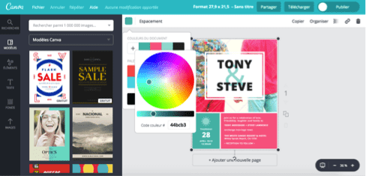
 |  |  |  |  |  |  |  |  |  |  | ouvrez couleur de remplissage |  |  |  |  |  |  | Le rouge est la couleur de la passion… Le vert fera penser à la nature bien-sûr mais aussi à la fraîcheur et à l’optimisme. |  |  |  |  |  |  |  |  |  |  | Menthe | #2EC4B6 | Accents positifs / repères |  |  |  |  | Sable | #F6F2EA | Fond tableaux (confort lecture) |  |  |  |  |  |  | 3. Sélectionne uniquement l’icône ✅ |  |  | Bordures : #E2E8F0 |  |  |  |  |  |  |  | 1
 |  |  |  |  |  | https://www.vistaprint.fr/hub/tendances-couleurs |  |  | . |  | Autres couleurs |  |  |  |  |  |  | Mais la symbolique des couleurs n'explique pas comment les assortir. |  |  |  |  |  |  |  |  |  |  | Fond sable | #FFF3E0 | Encarts / zones d’aide |  |  |  |  | Gris clair | #F3F4F6 | Zones neutres / en-têtes secondaires |  |  |  |  |  |  | 4. Change Couleur de police → RVB (34;197;94) |  |  | Zone paramètre : fond #FEF9C3 (jaune très doux) |  |  |  |  |  |  |  | 1
 |  |  |  |  |  |  |  |  |  |  | Personnalisées |  |  |  |  |  |  | Après notre article sur la théorie du code des couleurs |  |  |  |  |  |  |  |  |  |  | Jaune saisie | #FFF7D6 | Cellules à saisir |  |  |  |  |  | #0B3D2E |  |  |  |  |  |  |  |  |  |  | Zone saisie : fond #DCFCE7 (vert très doux) |  |  |  |  |  |  |  | 1
 |  |  |  |  |  | https://www.behance.net/gallery/223506737/Sunwhip-tanning-foam-Brand-identity# |  |  | . |  | Collez le code dans la cellule Hex |  |  |  |  |  |  |  |  |  |  |  |  |  |  |  |  |  | Bleu calcul | #F1F5F9 | Cellules calculées |  |  |  |  |  | #0F6A5C |  | 🟢 | ⬛ | 🎯 |  |  |  |  |  |  | Zone résultat : fond #DBEAFE (bleu très doux) |  |  |  |  |  |  |  | 1
 |  |  |  |  |  |  |  |  |  |  | cliquez sur Ok |  |  |  |  |  |  | et notre tutoriel de création d'une palette de couleurs, |  |  |  |  |  |  |  |  |  |  | Gris clair | #F8FAFC | Zone technique / pied de page |  |  |  |  |  | #D8F3E5 |  | 🟠 | ⬛ | 🎯 |  |  |  |  |  |  |  |  |  |  |  |  |  |  | 1
 |  |  |  |  |  |  |  |  |  |  | #DDC5A2 | servez vous du pinceau pour la reproduire |  |  |  |  |  |  |  |  |  |  |  |  |  |  |  |  | Texte | #0F172A | Texte principal |  |  |  |  |  | #0F2440 |  | 🔴 | ⬛ | 🎯 |  |  |  | 🧩 Pack “icônes prêtes” + couleur conseillée — HEX + RVB (Excel) |  |  |  |  |  |  |  |  |  |  | 1
 |  |  |  |  |  |  |  |  |  |  |  |  |  |  |  |  |  | voici donc pour vous 20 associations de couleurs tendance qui donneront à vos créations graphique un effet époustouflant ! |  |  |  |  |  |  |  |  |  |  | Traits | #CBD5E1 | Bordures / séparateurs |  |  |  |  |  | #17365D |  |  |  |  |  |  |  | À utiliser dans Excel : |  |  |  |  |  |  |  |  |  |  | 1
 |  |  |  |  |  |  |  |  |  |  |  |  |  |  |  | #829079 olive |  |  |  |  |  |  |  |  |  |  |  |  |  |  |  |  |  |  |  |  | #2F5597 |  | 🟢🟠🔴 |  | 🎯 🎯 🎯 |  |  |  | Accueil → Couleur de police → Autres couleurs… → Personnalisé → saisir R / V / B |  |  |  |  |  |  |  |  |  |  | 1
 |  |  |  |  |  |  |  |  |  |  |  |  |  |  |  | #ede6b9 beige |  | Bon à savoir :Pour réutiliser ces harmonies de couleurs, rien de plus simple : utilisez les codes couleurs (# hex code). En effet, lorsque vous créez votre design dans un outil tel queCanva, cliquez sur la couleur, puis sur le « + ». Tapez ensuite le code directement dans l’emplacement prévu et voilà : votre couleur sera exactement celle souhaitée ! |  |  |  |  |  |  |  | . |  |  |  |  | Variantes par métier (même structure, accents différents) |  |  |  |  |  | #6D91D1 |  |  | ⬛ ⬛ ⬛ |  |  |  |  | Tu peux copier-coller ces icônes dans Excel, puis colorer uniquement l’icône : |  |  |  |  |  |  |  |  |  |  | 1
 |  |  |  |  |  |  |  |  |  |  |  |  |  |  |  | #b9925e ambré |  |  |  |  |  |  |  |  |  |  |  |  |  | #0E7C7B | • Cuisine : #0E7C7B (teal pro) |  |  |  |  |  |  |  |  |  |  |  |  |  | ✅ Vert (OK / validé) Validation, terminé, conforme, bon |  |  |  |  |  |  |  |  |  |  | 1
 | j'ai désactivé les liens des photos pour les coller dans le cadre |  |  |  |  |  |  |  |  |  |  |  |  |  |  |  |  | Utilisez le cercle chromatique ou, pour être plus précis, tapez votre code couleur. |  |  |  |  |  |  |  |  |  |  |  | #C2410C | • Charcuterie/Traiteur : #C2410C (terracotta chaleureux) |  |  |  |  |  | Allergènes — Statuts si vous faites des (MFC) Mises en formes Conditionnelles |  |  |  |  |  |  |  | ✅ | HEX : #22C55E |  |  |  |  |  |  |  |  |  | 1
 |  |  |  |  |  |  |  |  |  |  |  |  |  |  |  |  |  |  |  |  |  |  |  |  |  |  |  |  |  | #E11D48 | • Pâtisserie : #E11D48 (framboise moderne) |  |  |  |  |  | Statut Présent | #D1FAE5 | Couleur automatique (vert doux) |  |  |  |  |  |  | RVB : (34 ; 197 ; 94) |  |  |  |  |  |  |  |  |  | 1
 |  |  |  |  |  |  |  |  |  |  |  |  |  |  |  |  |  | Nature |  |  |  |  |  |  |  |  |  |  |  | ❿ votre référence #0000FF |  |  |  |  |  |  | Statut Traces | #FEF3C7 | Couleur automatique (ambre doux) |  |  |  |  |  |  | 🟩 Vert saisie : #16A34A |  |  |  |  |  |  |  |  |  | 1
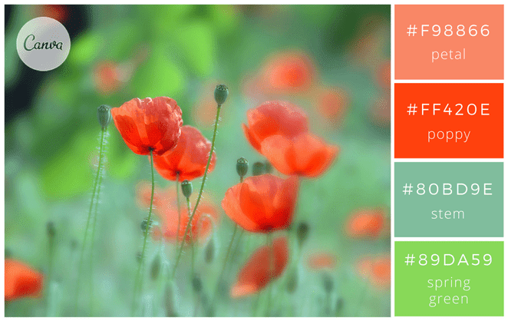
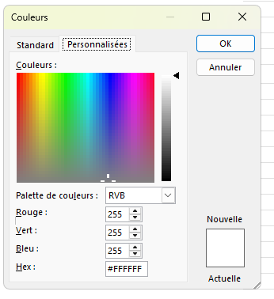
 |  |  |  |  |  |  |  |  |  |  |  |  |  |  |  |  |  | La nature est source d’inspiration : de nombreuses couleurs s’y déclinent et forment des ensembles harmonieux. Observez. |  |  |  |  |  |  |  |  |  |  |  | ⓫ Dupliquée pour #C00000 |  |  |  |  |  |  | Statut À vérifier | #E5E7EB | Couleur automatique (gris doux) |  |  |  |  |  |  | 📈 Vert progression : #10B981 |  |  |  |  |  |  |  |  |  | 1
 |  |  |  |  |  |  |  |  |  |  |  |  |  |  |  |  |  |  |  |  |  |  |  |  |  |  |  |  |  |  |  |  |  |  |  |  |  |  |  |  |  |  |  |  |  |  |  |  |  |  |  |  |  |  |  | 1
 |  |  |  |  |  |  |  |  |  |  |  |  |  |  |  |  |  | 1-Fraîcheur et luminosité |  |  |  |  |  |  |  |  |  |  |  | Couleurs des onglets |  |  |  |  |  |  | Typographie recommandée |  |  |  |  |  |  |  | ⚠️ Orange (alerte / attention / baisse) Risque, à vérifier, point sensible |  |  |  |  |  |  |  |  |  |  | 1
 |  |  |  |  |  | #f98866 |  |  |  |  |  |  |  |  |  |  |  | Ces tons de vert et corail donneront à vos affiches un air dynamique, en croissance. |  |  |  |  |  |  |  |  |  |  |  | #0E7C7B | FICHE_CUISINE |  |  |  |  |  | • Police : Calibri (compatibilité Excel) — titres 18–22, sections 12–14, texte 10–11 |  |  |  |  |  |  |  | ⚠️ | 📉 Orange baisse : HEX : F97316 |  |  |  |  |  |  |  |  |  | 1
 |  |  |  |  |  | #ff420e |  |  |  |  |  |  |  |  |  |  |  | En les associant, votre création sera fraîche et gaie, rappelant le printemps. |  |  |  |  |  |  |  |  |  |  |  | #C2410C | FICHE_CHARCUTERIE |  |  |  |  |  | • Bordures : fines gris clair, accents uniquement sur titres/sections |  |  |  |  |  |  |  |  | RVB : (249 ; 115 ; 22) ✅ |  |  |  |  |  |  |  |  |  | 1
 |  |  |  |  |  | #80bd9e |  |  |  |  |  |  |  |  |  |  |  | Vous pouvez aussi remplacer le rouge « poppy » et le rose « petal » par du orange #EB8A44 |  |  |  |  |  |  |  |  |  |  |  | #E11D48 | FICHE_PATISSERIE |  |  |  |  |  | • Impression : A4 portrait, ajuster à 1 page en largeur (Fit to width = 1) |  |  |  |  |  |  |  |  | ⚠️ Orange Attention : #F59E0B |  |  |  |  |  |  |  |  |  | 1
 |  |  |  |  |  | #89da59 |  |  |  |  |  |  |  |  |  |  |  | et du jaune #F9DC24 pour un effet plus épanoui. |  |  |  |  |  |  |  |  |  |  |  |  |  |  |  |  |  |  |  |  |  |  |  |  |  |  |  |  |  |  |  |  |  |  |  |  |  | 1
 |  |  |  |  |  |  |  |  |  |  |  |  |  |  |  |  |  |  |  |  |  |  |  |  |  |  |  |  |  |  |  |  |  |  |  |  | Conseils impression : |  |  |  |  |  |  |  | ❌ Rouge (erreur / danger / stop) Bloquant, interdit, rejeté, non conforme |  |  |  |  |  |  |  |  |  |  | 1
 |  |  |  |  |  | https://www.flickr.com/photos/lolo65/ | . |  |  |  |  |  |  |  |  | #ff2e63 rose vibrant |  | 2-Inspiration océan |  |  |  |  |  |  |  |  |  |  |  |  |  |  |  |  |  |  | • A4 Portrait • Ajuster en largeur = 1 page • Marges étroites |  |  |  |  |  |  |  | ❌ | HEX : EF4444 |  |  |  |  |  |  |  |  |  | 1
 |  |  |  |  |  |  |  |  |  |  |  |  |  |  |  | #8a4fbd violet électrique |  | Un camaïeu de bleu et blanc pour donner à vos cartes, votre site web ou vos affiches, une allure imposante et sérieuse, océanique. |  |  |  |  |  |  |  |  |  |  |  |  |  |  |  |  |  |  | • Prévoir une version N&B pour photocopies |  |  |  |  |  |  |  |  | RVB : (239 ; 68 ; 68) |  |  |  |  |  |  |  |  |  | 1
 |  |  |  |  |  |  |  |  |  |  |  |  |  |  |  | #e5d7c3 beige |  | Pour une ambiance plus légère, utilisez des bleus rappelant les couleurs des glaciers : |  |  |  |  |  |  |  |  |  |  | PICTOGRAMMES (PNG transparents) — prêts à copier/coller dans Excel |  |  |  |  |  |  |  |  |  |  |  |  |  |  |  |  | 🟥 Rouge danger : #DC2626 |  |  |  |  |  |  |  |  |  | 1
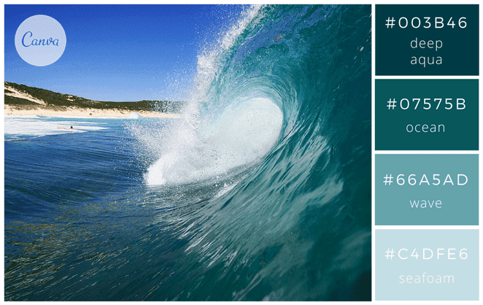
 |  |  |  |  |  |  |  |  |  |  |  |  |  |  |  |  |  | blanc « overcast » #F1F1F2, gris clair #BCBABE, un bleu glace clair « ice » #A1D6E2 |  |  |  |  |  |  |  |  |  |  |  |  |  |  |  |  |  |  |  |  |  |  |  |  |  |  |  |  |  |  |  |  |  |  |  |  |  | 1
 |  |  |  |  |  |  |  |  |  |  |  |  |  |  |  |  |  | et un bleu un peu plus profond « glacier blue » #1995AD. |  |  |  |  |  |  |  |  |  |  | Nom | Cuisine | Pâtisserie | Charcuterie / Traiteur |  |  |  |  | 🎨 CHARTE_GRAPH (palette) |  |  |  |  |  |  |  | ℹ️ Bleu (info / aide / note) |  |  |  |  |  |  |  |  |  |  | 1
 |  |  |  |  |  |  |  |  |  |  |  |  |  |  |  |  |  | Si vous êtes ambiance plus chaleureuse, ce sont ces couleurs méditerranéennes |  |  |  |  |  |  |  |  |  |  | chef |  |  |  |  |  |  |  |  |  |  |  |  |  |  |  | ℹ️ | HEX : 3B82F6 |  |  |  |  |  |  |  |  |  | 1
 |  |  |  |  |  | #003b46 |  |  |  |  |  |  |  |  |  |  |  | qu’il vous faut : sable « sandstone » #F4CC70, orange « burnt orange » #DE7A22 |  |  |  |  |  |  |  |  |  |  |  |  |  |  |  |  |  |  | 📋 MODE D’EMPLOI — CHARTE GRAPHIQUE |  |  |  |  |  |  |  |  | RVB : (59 ; 130 ; 246) |  |  |  |  |  |  |  |  |  | 1
 |  |  |  |  |  | #07575b |  |  |  |  |  |  |  |  |  |  |  | et des bleus « sea » #20948B et « lagoon » #6AB187. |  |  |  |  |  |  |  |  |  |  | portions |  |  |  |  |  |  |  | 1️⃣ Cette page liste les couleurs officielles + leurs usages |  |  |  |  |  |  |  |  | 🧪 Bleu test : #0EA5E9 |  |  |  |  |  |  |  |  |  | 1
 |  |  |  |  |  | #66a5ad |  |  |  |  |  |  |  |  |  |  |  |  |  |  |  |  |  |  |  |  |  |  |  |  |  |  |  |  |  |  | 2️⃣ Garde les bandeaux en TEAL / repères en SAFRAN / alertes en CORAIL |  |  |  |  |  |  |  |  | 🟦 Bleu bloc : #2563EB |  |  |  |  |  |  |  |  |  | 1
 |  |  |  |  |  | #c4dfe6 |  |  |  |  |  |  |  |  |  |  |  | 3-Ambiance forestière et chaleureuse |  |  |  |  |  |  |  |  |  |  | chrono |  |  |  |  |  |  |  | 3️⃣ Fond “SABLE” pour confort de lecture + impression |  |  |  |  |  |  |  |  |  |  |  |  |  |  |  |  |  |  | 1
 |  |  |  |  |  |  |  |  |  |  |  |  |  |  |  |  |  | Si vous optez pour des couleurs naturelles, vous irez tout naturellement vers ces tons de vert et marron. |  |  |  |  |  |  |  |  |  |  |  |  |  |  |  |  |  |  | ✅ Objectif : cohérence visuelle entre toutes les fiches |  |  |  |  |  |  |  | 🟣 Violet (astuce / bonus / option) |  |  |  |  |  |  |  |  |  |  | 1
 |  |  |  |  |  | https://www.flickr.com/photos/sunova_surfboards/ | . |  |  |  |  |  |  |  |  |  |  | Pensez à ajouter un vert « lime » pour apporter une touche lumineuse. |  |  |  |  |  |  |  |  |  |  | thermo |  |  |  |  |  |  |  |  |  |  |  |  |  |  |  | 🟣 | HEX : A855F7 |  |  |  |  |  |  |  |  |  | 1
 |  |  |  |  |  |  |  |  |  |  |  |  |  |  |  |  |  | Pour une ambiance plus automnale, prenez ces couleurs : marron « bark » #2E2300, |  |  |  |  |  |  |  |  |  |  |  |  |  |  |  |  |  |  | Conseils impression : |  |  |  |  |  |  |  |  | RVB : (168 ; 85 ; 247) |  |  |  |  |  |  |  |  |  | 1
 |  |  |  |  |  |  |  |  |  |  |  |  |  |  |  |  |  | vert kaki « seawed green » #6E6702, un ton « bronze » #C05805 et doré « glodenrod » #DB9501. |  |  |  |  |  |  |  |  |  |  | balance |  |  |  |  |  |  |  | • A4 Portrait • Ajuster en largeur = 1 page • Marges étroites |  |  |  |  |  |  |  |  | 🧠 Violet logique : #8B5CF6 |  |  |  |  |  |  |  |  |  | 1
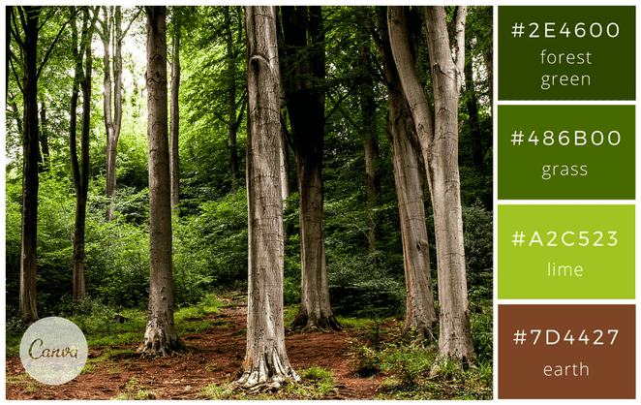
 |  |  |  |  |  |  |  |  |  |  |  |  |  |  |  |  |  |  |  |  |  |  |  |  |  |  |  |  |  |  |  |  |  |  |  |  | • Prévoir une version N&B pour photocopies |  |  |  |  |  |  |  |  |  |  |  |  |  |  |  |  |  |  | 1
 |  |  |  |  |  |  |  |  |  |  | 2. Format de l’image |  |  |  |  |  |  | 4-Mode tropicale |  |  |  |  |  |  |  |  |  |  | hygiene |  |  |  |  |  |  |  |  |  |  |  |  |  |  |  | 🟡 Jaune (mise en avant / point important) |  |  |  |  |  |  |  |  |  |  | 1
 |  |  |  |  |  |  |  |  |  |  | 3. Onglet Taille et propriétés |  |  |  |  |  |  | Très tendances, ces couleurs donneront de l’énergie à vos créations : |  |  |  |  |  |  |  |  |  |  |  |  |  |  |  |  |  |  |  |  |  |  |  |  |  |  | 🟡 | HEX : EAB308 |  |  |  |  |  |  |  |  |  | 1
 |  |  |  |  |  | #2e4600 |  |  |  |  | 4. Propriétés → coche : ✅ Déplacer et dimensionner avec les cellules |  |  |  |  |  |  | « aquamarine » #98DBC6, « turquoise » #5BC8AC, « canary yellow » #E6D72A et « pink tulip » #F18D9E. |  |  |  |  |  |  |  |  |  |  | couteau |  |  |  |  |  |  |  |  |  |  |  |  |  |  |  |  | RVB : (234 ; 179 ; 8) |  |  |  |  |  |  |  |  |  | 1
 |  |  |  |  |  | #486b00 |  |  |  |  | ➡️ Résultat : tes images se comportent comme si elles “vivaient dans les cases”. |  |  |  |  |  |  | Visitez le site des cravates Cinabre. Il utilise des couleurs très vives ce qui donne beaucoup de dynamisme à leurs beaux accessoires. |  |  |  |  |  |  |  |  |  |  |  |  |  |  |  |  |  |  |  |  |  |  |  |  |  |  |  | 🟨 Jaune paramètre : #EAB308 |  |  |  |  |  |  |  |  |  | 1
 |  |  |  |  |  | #a2c523 |  |  |  |  |  |  |  |  |  |  |  |  |  |  |  |  |  |  |  |  |  |  | bol |  |  |  |  |  |  |  |  |  |  |  |  |  |  |  |  |  |  |  |  |  |  |  |  |  |  | 1
 |  |  |  |  |  | #7d4427 |  |  |  |  |  |  |  |  |  |  |  | 5- Douce nature |  |  |  |  |  |  |  |  |  |  |  |  |  |  |  |  |  |  |  |  |  |  |  |  |  |  | 🩶 Gris (neutre / technique / discret) |  |  |  |  |  |  |  |  |  |  | 1
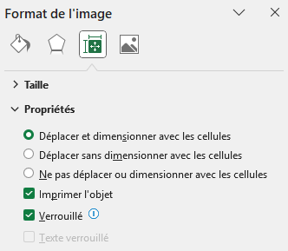
 |  |  |  |  |  |  |  |  |  |  |  |  |  |  |  |  |  | Cette association de couleurs délicates donnera un ton naturel tout à fait moderne à vos visuels |  |  |  |  |  |  |  |  |  |  | Pictogrammes Familles (PNG transparents) — Noir & Blanc |  |  |  |  |  |  |  |  |  |  |  |  |  |  |  | 🩶 | HEX : 6B7280 |  |  |  |  |  |  |  |  |  | 1
 |  |  |  |  |  |  |  |  |  |  |  |  |  |  |  |  |  | . Le rose « berry » s’accorde en effet très bien avec un jaune / vert acidulé « yellow feathers ». |  |  |  |  |  |  |  |  |  |  |  |  |  |  |  |  |  |  |  |  |  |  |  |  |  |  |  | RVB : (107 ; 114 ; 128) |  |  |  |  |  |  |  |  |  | 1
 |  |  |  |  |  |  |  |  |  |  |  |  |  |  |  |  |  |  |  |  |  |  |  |  |  |  |  |  | Chrono_Temps |  |  |  |  |  |  |  |  |  |  |  |  |  |  |  |  | 📋 Gris Notice : #64748B |  |  |  |  |  |  |  |  |  | 1
 |  |  |  |  |  |  |  |  |  |  |  |  |  |  |  |  |  | 6-Tendance verte |  |  |  |  |  |  |  |  |  |  |  |  |  |  |  |  |  |  |  |  |  |  |  |  |  |  |  | 🔸 Gris clair Note : #94A3B8 |  |  |  |  |  |  |  |  |  | 1
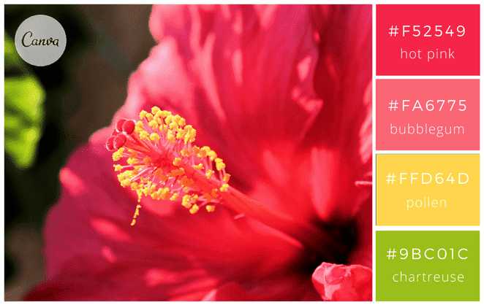
 |  |  |  |  |  |  |  |  |  |  |  |  |  |  |  |  |  | De belles associations de couleurs peuvent également être réalisées en prenant une couleur de référence |  |  |  |  |  |  |  |  |  |  | HACCP_Securite |  |  |  |  |  |  |  |  |  |  |  |  |  |  |  |  |  |  |  |  |  |  |  |  |  |  | 1
 |  |  |  |  |  |  |  |  |  |  |  |  |  |  |  |  |  | et en y associant des couleurs basiques. Dans l’exemple ci-dessus avec du noir, le vert se décline en bleu-vert |  |  |  |  |  |  |  |  |  |  |  |  |  |  |  |  |  |  |  |  |  |  |  |  |  |  | ⬛ Noir (texte standard) |  |  |  |  |  |  |  |  |  |  | 1
 |  |  |  |  |  |  |  |  |  |  |  |  |  |  |  |  |  | et vert « greenery », très tendance cette année. |  |  |  |  |  |  |  |  |  |  | Allergenes |  |  |  |  |  |  |  |  |  |  |  |  |  |  |  | ⬛ | HEX : 000000 |  |  |  |  |  |  |  |  |  | 1
 |  |  |  |  |  | #f52549 |  |  |  |  |  |  |  |  |  |  |  | Ajoutez du blanc #ffffff si vous souhaitez donner un coté un peu plus lumineux à ces couleurs : |  |  |  |  |  |  |  |  |  |  |  |  |  |  |  |  |  |  |  |  |  |  |  |  |  |  |  | RVB : (0 ; 0 ; 0) |  |  |  |  |  |  |  |  |  | 1
 |  |  |  |  |  | #fa6775 |  |  |  |  |  |  |  |  |  |  |  | vert profond « deep green » #0F1B07, vert plantes « plants » #5C821A et un vert jeune pousse « new growth » #C6D166. |  |  |  |  |  |  |  |  |  |  | Froid_Fridge |  |  |  |  |  |  |  |  |  |  |  |  |  |  |  | Bandeau — Palette d’icônes (copiable en couleur) |  |  |  |  |  |  |  |  |  |  | 1
 |  |  |  |  |  | #ffd64d |  |  |  |  |  |  |  |  |  |  |  |  |  |  |  |  |  |  |  |  |  |  |  |  |  |  |  |  |  |  |  |  |  |  |  |  |  |  |  |  |  |  |  |  |  |  |  |  |  | 1
 |  |  |  |  |  | #9bc01c |  |  |  |  |  |  |  |  |  |  |  | Gourmandises |  |  |  |  |  |  |  |  |  |  | Cuisson_Feu |  |  |  |  |  |  |  |  |  |  |  |  |  |  |  | 🧾 | 🧾 | ■ | #4B5563 | Administratif |  |  |  |  |  |  | 1
 |  |  |  |  |  |  |  |  |  |  |  |  |  |  |  |  |  | 7- Ambiance café-crème |  |  |  |  |  |  |  |  |  |  |  |  |  |  |  |  |  |  |  |  |  |  |  |  |  |  | 💡 | 💡 | ■ | #A855F7 | Astuce |  |  |  |  |  |  | 1
 |  |  |  |  |  | https://www.flickr.com/photos/jean-mi83/ | . |  |  |  |  |  |  |  |  |  |  | Utilisez des couleurs neutres et rassurantes comme gris, blanc, café pour un effet apaisant et calme. |  |  |  |  |  |  |  |  |  |  | Materiel_Outils |  |  |  |  |  |  |  |  |  |  |  |  |  |  |  | ⚠️ | ⚠️ | ■ | #F59E0B | Attention |  |  |  |  |  |  | 1
 |  |  |  |  |  |  |  |  |  |  |  |  |  |  |  |  |  | Pour un visuel tout chocolat, voici les couleurs : « cocoa » #301B28, « chocolate » #523634, « toffee » #B6452C et « frosting » #DDC5A2. |  |  |  |  |  |  |  |  |  |  |  |  |  |  |  |  |  |  |  |  |  |  |  |  |  |  | 🍸 | 🍸 | ■ | #06B6D4 | Bar / boissons |  |  |  |  |  |  | 1
 |  |  |  |  |  |  |  |  |  |  |  |  |  |  |  |  |  | Déclinable également dans une version plus épicée : « cayenne » #AF4425, « cinnamon » #662E1C, « cream » #EBDCB2 et « caramel » #C9A66B. |  |  |  |  |  |  |  |  |  |  | Service_Cloche |  |  |  |  |  |  |  |  |  |  |  |  |  |  |  | 🟦 | 🟦 | ■ | #2563EB | Bloc / section |  |  |  |  |  |  | 1 |  |  |  |  |  | Cellule à remplir, entrée utilisateur
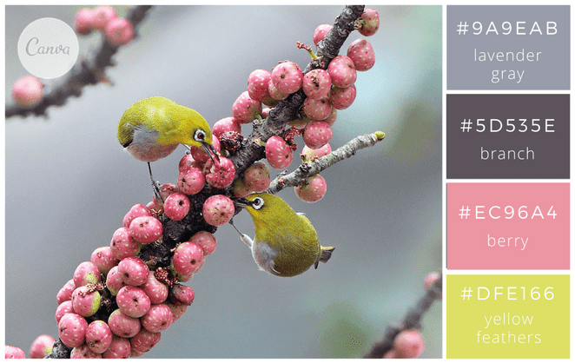
 |  |  |  |  |  |  |  |  |  | ChatGPT |  |  |  |  |  |  |  | Tentez également des couleurs « dessert fraises et crème » pour plus de gourmandise : « strawberry » (#D8412F), |  |  |  |  |  |  |  |  |  |  |  |  |  |  |  |  |  |  |  |  |  |  |  |  |  |  | 🥖 | 🥖 | ■ | #D97706 | Boulangerie / pain |  |  |  |  |  |  | 1
 |  |  |  |  |  |  |  |  |  | Voilà une méthode propre + rapide pour faire une grille d’images |  |  |  |  |  |  |  | « papaya » (#FE7A47), « milk » (#FCFDFE) et « granola » (F5CA99). |  |  |  |  |  |  |  |  |  |  | LOGO — NOM DE VOTRE RESTAURANT |  |  |  | VERSION |  |  | RÉVISION |  | DATE |  |  |  |  |  |  | 🔥 | 🔥 | ■ | #F97316 | Chaud / cuisson |  |  |  |  |  |  | 1 |  |  |  |  |  | Prépa végétale, frais
 |  |  |  |  |  |  |  |  |  | “aimantées” aux cellules dans Excel (et ne plus galérer avec les déplacements). |  |  |  |  |  |  |  |  |  |  |  |  |  |  |  |  |  |  |  |  |  |  | 1.0 |  |  | A |  | 21/01/2026 |  |  |  |  |  |  | 🔥 |  |  | #F97316 | Chaud / cuisson |  |  |  |  |  |  | 1 |  |  |  |  |  | Titre de zone, séparation, groupe
 |  |  |  |  |  | #9a9eab |  |  |  |  |  |  |  |  |  |  |  | 8-Macaron pastel |  |  |  |  |  |  |  |  |  |  |  |  |  |  |  |  |  |  |  |  |  |  |  |  |  |  | 🟥 | 🟥 | ■ | #DC2626 | Danger |  |  |  |  |  |  | 1 |  |  |  |  |  | Responsables, affectations, tâches
 |  |  |  |  |  | #5d535e |  |  |  | 1) Préparer une grille (cellules carrées ou rectangles) |  |  |  |  |  |  |  | Des couleurs pastel qui correspondent bien à une ambiance douce et délicate. A utiliser sans modération pour des faire-part de naissance, cartes de Pâques, cartes anniversaire d’une petite fille ou d’un petit garçon, cartons d’invitation. Jetez un œil sur le site de Ladurée, les fameux macarons parisiens. Les couleurs y sont toujours douces et raffinées. |  |  |  |  |  |  |  |  |  |  | FICHE TECHNIQUE — NOM DE VOTRE RESTAURANT |  |  |  |  |  |  |  |  |  |  |  |  |  |  |  | 👨‍🍳 | 👨‍🍳 | ■ | #334155 | Équipe / poste |  |  |  |  |  |  | 1 |  |  |  |  |  | Chambre froide, congélateur
 |  |  |  |  |  | #ec96a4 |  |  |  | Le plus simple : tu imposes une taille fixe aux cellules, comme un “tableau photo”. |  |  |  |  |  |  |  |  |  |  |  |  |  |  |  |  |  |  | Cuisine • Pâtisserie • Charcuterie • Traiteur |  |  |  |  |  |  |  |  |  |  |  |  |  |  |  | ❌ | ❌ | ■ | #EF4444 | Erreur / Stop |  |  |  |  |  |  | 1 |  |  |  |  |  | Rappel, point clé, à ne pas oublier
 |  |  |  |  |  | #dfe166 |  |  |  |  |  |  |  |  |  |  |  | 9-Sérénité et douceur |  |  |  |  |  |  |  |  |  |  | Version : 3.0 | Date : 21/01/2026 |  |  |  |  |  |  |  |  |  |  |  |  |  |  |  | 🧊 | 🧊 | ■ | #38BDF8 | Froid / stockage |  |  |  |  |  |  | 1 |  |  |  |  |  | Facture, doc, traçabilité papier
 |  |  |  |  |  |  |  |  |  | Exemple (classique) |  |  |  |  |  |  |  | Du bleu clair, du vert amande et un jaune miel pour donner une ambiance sereine et tranquille. Le rouge framboise permet de relever l’ensemble mais de manière harmonieuse. Ce sont les couleurs choisies par la chaîne de spa, thalasso et fitness Aquatonic, les thermes marins de Saint Malo. |  |  |  |  |  |  |  |  |  |  | Auteur : Joel Leboucher | Date : 22/01/2026 | heure : 10h07 |  |  |  |  |  |  |  |  |  |  |  |  |  |  |  | 🧼 | 🧼 | ■ | #0EA5E9 | Hygiène / nettoyage |  |  |  |  |  |  | 1 |  |  |  |  |  | Notice, procédure, étapes
 |  |  |  |  |  | https://www.flickr.com/photos/johnfish/ | . |  |  | Largeur de colonne = 20 |  |  |  |  |  |  |  |  |  |  |  |  |  |  |  |  |  |  | Auteur : Joel Leboucher • Rochefort sur Mer | Date : 22 Janvier 2026 | heure : 10h07 |  |  |  |  |  |  |  |  |  |  |  |  |  |  |  | 📌 | 📌 | ■ | #3B82F6 | Important |  |  |  |  |  |  | 1 |  |  |  |  |  | Temps, durée, planning
 |  |  |  |  |  |  |  |  |  | Hauteur de ligne = 90 |  |  |  |  |  |  |  | 10-Couleurs estivales |  |  |  |  |  |  |  |  |  |  |  |  |  |  |  |  |  |  |  |  |  |  |  |  |  |  | 🥦 | 🥦 | ■ | #22C55E | Légumes / végétal |  |  |  |  |  |  | 1 |  |  |  |  |  | Réception, transport, logistique
 |  |  |  |  |  |  |  |  |  | Procédure : |  |  |  |  |  |  |  | De belles couleurs modernes pour donner du tonus à vos visuels. Ces couleurs sont stimulantes et gourmandes. |  |  |  |  |  |  |  |  |  |  |  |  |  |  |  |  |  |  |  |  |  |  |  |  |  |  | 🚚 | 🚚 | ■ | #64748B | Livraison |  |  |  |  |  |  | 1 |  |  |  |  |  | Règle métier, formule, condition
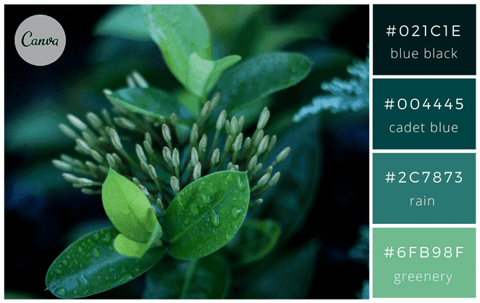
 |  |  |  |  |  |  |  |  |  | 1. Sélectionne les colonnes où tu vas mettre les photos (ex : A:H) |  |  |  |  |  |  |  |  |  |  |  |  |  |  |  |  |  |  |  |  |  |  |  |  |  |  |  |  |  |  |  |  |  |  | 🧠 | 🧠 | ■ | #8B5CF6 | Logique / règle |  |  |  |  |  |  | 1 |  |  |  |  |  | Info secondaire, précision, remarque
 |  |  |  |  |  |  |  |  |  | 2. Clic droit → Largeur de colonne… |  |  |  |  |  |  |  | 11-Tons cerise et baies |  |  |  |  |  |  |  |  |  |  |  |  |  |  |  |  |  |  |  |  |  |  |  |  |  |  | 🔄 | 🔄 | ■ | #06B6D4 | Mise à jour |  |  |  |  |  |  | 1 |  |  |  |  |  | Idée, conseil, gain de temps
 |  |  |  |  |  |  |  |  |  | 3. Sélectionne les lignes (ex : 1:30) |  |  |  |  |  |  |  | Donnez une allure sophistiquée et moderne à votre site web ou à vos supports en utilisant cette palette « rouge baies et cerises ». |  |  |  |  |  |  |  |  |  |  |  |  |  |  |  |  |  |  |  |  |  |  |  |  |  |  | 📋 | 📋 | ■ | #64748B | Mode d’emploi |  |  |  |  |  |  | 1 |  |  |  |  |  | Zone sensible, froid, sanitaire
 |  |  |  |  |  | #021c1e |  |  |  | 4. Clic droit → Hauteur de ligne… |  |  |  |  |  |  |  | Les blancs cassés («smoke » et « chiffon ») apportent de la luminosité et se marient extrêmement bien avec les rouges plus profonds. |  |  |  |  |  |  |  |  |  |  |  |  |  |  |  |  |  |  |  |  |  |  |  |  |  |  | 🔸 | 🔸 | ■ | #94A3B8 | Note / détail |  |  |  |  |  |  | 1 |  |  |  |  |  | Farine, cuisson, fournil
 |  |  |  |  |  | #004445 |  |  |  | 💡 Astuce : si tu veux des “carrés”, tu ajustes jusqu’à un rendu visuellement carré |  |  |  |  |  |  |  |  |  |  |  |  |  |  |  |  |  |  |  |  |  |  |  |  |  |  |  |  |  |  |  |  |  |  | ✅ | ✅ | ■ | #22C55E | OK / Validé |  |  |  |  |  |  | 1 |  |  |  |  |  | Critique, sécurité, urgent
 |  |  |  |  |  | #2c7873 |  |  |  | (Excel n’a pas la même unité entre largeur et hauteur). |  |  |  |  |  |  |  | Ambiance urbaine |  |  |  |  |  |  |  |  |  |  |  |  |  |  |  |  |  |  |  |  |  |  |  |  |  |  | 🟨 | 🟨 | ■ | #EAB308 | Paramètre |  |  |  |  |  |  | 1 |  |  |  |  |  | Réglage, option, valeur à choisir
 |  |  |  |  |  | #6fb98f |  |  |  |  |  |  |  |  |  |  |  | 12- Night life |  |  |  |  |  |  |  |  |  |  |  |  |  |  |  |  |  |  |  |  |  |  |  |  |  |  | 🧁 | 🧁 | ■ | #EC4899 | Pâtisserie |  |  |  |  |  |  | 1 |  |  |  |  |  | Sucré, dessert, labo pâtissier
 |  |  |  |  |  |  |  |  |  | 2) Sélectionner les images SANS ouvrir les liens (en masse) |  |  |  |  |  |  |  | Jaune, noir et rouge : des classiques indémodables qui attirent l’œil par leur vivacité. |  |  |  |  |  |  |  |  |  |  |  |  |  |  |  |  |  |  |  |  |  |  |  |  |  |  | 📉 | 📉 | ■ | #F97316 | Perte / baisse |  |  |  |  |  |  | 1
 |  |  |  |  |  |  |  |  |  | Tu évites les clics accidentels : |  |  |  |  |  |  |  | Le noir peut se teinter de bleu avec la couleur « Midnight blue » #16253D et le jaune devenir plus doré avec la couleur « golden » #EFB509. |  |  |  |  |  |  |  |  |  |  |  |  |  |  |  |  |  |  |  |  |  |  |  |  |  |  | 📈 | 📈 | ■ | #10B981 | Progression |  |  |  |  |  |  | 1
 |  |  |  |  |  |  |  |  |  | Option A (la plus fiable) |  |  |  |  |  |  |  |  |  |  |  |  |  |  |  |  |  |  |  |  |  |  |  |  |  |  |  |  |  |  |  |  |  |  | 🍽️ | 🍽️ | ■ | #F59E0B | Service / repas |  |  |  |  |  |  | 1 |  |  |  |  |  | Production, distribution, service
 |  |  |  |  |  |  |  |  |  | F5 → Spécial… → Objets → OK |  |  |  |  |  |  |  | 13-Moderne et urbain |  |  |  |  |  |  |  |  |  |  |  |  |  |  |  |  |  |  |  |  |  |  |  |  |  |  | 🕒 | 🕒 | ■ | #64748B | Temps / délai |  |  |  |  |  |  | 1 |  |  |  |  |  | Dégradation, gaspillage, écart négatif
 |  |  |  |  |  |  |  |  |  | ➡️ Excel sélectionne tous les objets (donc tes images) |  |  |  |  |  |  |  | Avec cette palette de couleurs, vos visuels seront trendy et punchy ! En effet, |  |  |  |  |  |  |  |  |  |  |  |  |  |  |  |  |  |  |  |  |  |  |  |  |  |  | 🧪 | 🧪 | ■ | #0EA5E9 | Test / essai |  |  |  |  |  |  | 1 |  |  |  |  |  | Four, cuisson, maintien chaud
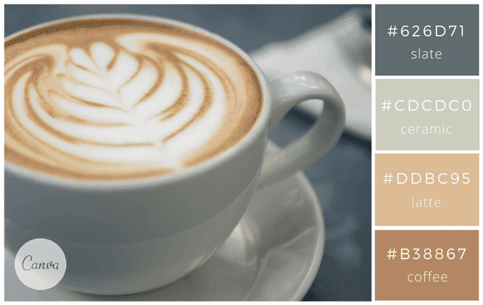
 |  |  |  |  |  |  |  |  |  |  |  |  |  |  |  |  |  | il est tendance d’associer des couleurs douces avec une couleur plus vive pour relever l’ensemble, comme ici une touche de le jaune. |  |  |  |  |  |  |  |  |  |  |  |  |  |  |  |  |  |  |  |  |  |  |  |  |  |  | 🥩 | 🥩 | ■ | #B91C1C | Viandes / HACCP |  |  |  |  |  |  | 1
 |  |  |  |  |  |  |  |  |  | Option B |  |  |  |  |  |  |  | Vous pouvez également tester en remplaçant le blanc « bone » par un bleu-gris foncé « asphalt » #32384D. |  |  |  |  |  |  |  |  |  |  |  |  |  |  |  |  |  |  |  |  |  |  |  |  |  |  | 🟩 | 🟩 | ■ | #16A34A | Zone saisie |  |  |  |  |  |  | 1
 |  |  |  |  |  | Ambiance café crème |  |  |  | Accueil → Rechercher et sélectionner → Sélectionner des objets |  |  |  |  |  |  |  |  |  |  |  |  |  |  |  |  |  |  |  |  |  |  |  |  |  |  |  |  |  |  |  |  |  |  | 🔄 | 🔄 | ■ | #8B5CF6 | Mise à jour |  |  |  |  |  |  | 1
 |  |  |  |  |  | #626d71 slate |  |  |  | ➡️ Tu encadres à la souris pour sélectionner plusieurs images. |  |  |  |  |  |  |  |  |  |  |  |  |  |  |  |  |  |  |  |  |  |  |  |  |  |  |  |  |  |  |  |  |  |  | 🧠 | 🧠 | ■ | #8B5CF6 | Astuce / rappel |  |  |  |  |  |  | 1
 |  |  |  |  |  | #CDCDC0 ceramic |  |  |  |  |  |  |  |  |  |  |  | 14-Vintage |  |  |  |  |  |  |  |  |  |  |  |  |  |  |  |  |  |  |  |  |  |  |  |  |  |  | ⏱️ | ⏱️ | ■ | #8B5CF6 | Temps / délai |  |  |  |  |  |  | 1
 |  |  |  |  |  | #B38867 coffee |  |  |  | 3) Les “aimanter” aux cellules (le réglage magique) |  |  |  |  |  |  |  | Donnez une ambiance urbaine vintage avec ces couleurs pastel et chaudes. C’est cette ambiance chaleureuse que Wolf & Sona choisi pour son nouveau site web en l’associant à des grandes photos de leurs produits. Dans le même esprit, utilisez ces couleurs retro et relaxantes : « ginger » #D35C37, « hazelnut » #BF9A77, « oat » #D6C6B9 et « sky » #97B8C2. |  |  |  |  |  |  |  |  |  | . |  |  |  |  |  |  |  |  |  |  |  |  |  |  |  |  | 🧪 | 🧪 | ■ | #8B5CF6 | Test / essai |  |  |  |  |  |  | 1
 |  |  |  |  |  | #ddbc95 latte |  |  |  | C’est ça qui fait que les images restent bien en place quand tu modifies les lignes/colonnes. |  |  |  |  |  |  |  | Votre visuel sera un peu plus cosmopolite et urbain avec cette palette : « blue-gray » #8593AE, « steel » #5A4E4D, « pewter » #7E675E et « blush » #DDA288. |  |  |  |  |  |  |  |  |  |  |  |  |  |  |  |  |  |  |  |  |  |  |  |  |  |  | 🎯 | 🎯 | ■ | #8B5CF6 | Objectif |  |  |  |  |  |  | 1
 |  |  |  |  |  |  |  |  |  | 1. Clic droit sur une image (ou plusieurs sélectionnées) |  |  |  |  |  |  |  |  |  |  |  |  |  |  |  |  |  |  |  |  |  |  |  |  |  |  |  |  |  |  |  |  |  |  |  |  |  |  |  |  |  |  |  |  |  | 1
 |  |  |  |  |  |  |  |  |  |  |  |  |  |  |  |  |  |  |  |  |  |  |  |  |  |  |  |  |  |  |  |  |  |  |  |  |  |  |  |  |  |  |  |  |  |  |  |  |  |  |  |  |  |  |  | 1
 |  |  |  |  |  |  |  |  |  | 2. Format de l’image |  |  |  |  |  |  |  | 15-Ambiance méditerranéenne |  |  |  |  |  |  |  |  |  |  |  |  |  |  |  |  |  |  |  |  |  |  |  |  |  |  | Mes conseils “icônes qui restent toujours en couleur” |  |  |  |  |  |  |  |  |  |  | 1
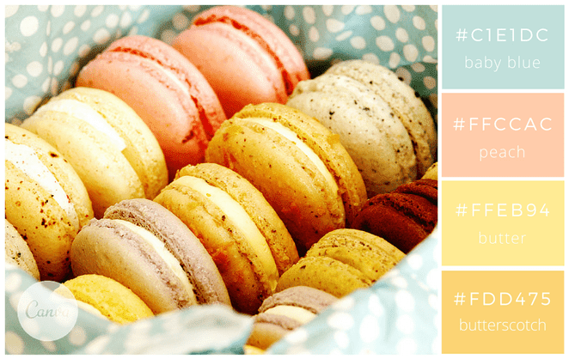
 |  |  |  |  |  |  |  |  |  | 3. Onglet Taille et propriétés |  |  |  |  |  |  |  | Avec ces couleurs, on s’imagine aisément déambuler dans les petites rues d’un village italien… |  |  |  |  |  |  |  |  |  |  |  |  |  |  |  |  |  |  |  |  |  |  |  |  |  |  |  |  |  |  |  |  |  |  |  |  |  | 1
 |  |  |  |  |  |  |  |  |  | 4. Propriétés → coche : ✅ Déplacer et dimensionner avec les cellules |  |  |  |  |  |  |  | Chaleureuse et douce, cette palette de couleurs apaise et apporte de la sérénité. |  |  |  |  |  |  |  |  |  |  |  |  |  |  |  |  |  |  |  |  |  |  |  |  |  |  | Utilise plutôt ces icônes-là (elles tiennent mieux en couleur dans Excel) : |  |  |  |  |  |  |  |  |  |  | 1
 |  |  |  |  |  |  |  |  |  | ➡️ Résultat : tes images se comportent comme si elles “vivaient dans les cases”. |  |  |  |  |  |  |  | Essayez également ces couleurs qui donneront un coté italien gourmand à vos supports : |  |  |  |  |  |  |  |  |  |  |  |  |  |  |  |  |  |  |  |  |  |  |  |  |  |  | ✅ 🟩 🟦 🟨 🟥 🔸 🔹 📌 ⚠️ 🧾 |  |  |  |  |  |  |  |  |  |  | 1
 |  |  |  |  |  | #c1e1dc |  |  |  |  |  |  |  |  |  |  |  | « currant » #8C0004, « scarlet » #C8000A, « marigold » #E8A735 et « cobblestone » #E2C499. |  |  |  |  |  |  |  |  |  |  |  |  |  |  |  |  |  |  |  |  |  |  |  |  |  |  |  |  |  |  |  |  |  |  |  |  |  | 1
 |  |  |  |  |  | #ffccac |  |  |  | 4) Redimensionner proprement (sans tout déformer) |  |  |  |  |  |  |  |  |  |  |  |  |  |  |  |  |  |  |  |  |  |  |  |  |  |  |  |  |  |  |  |  |  |  | Les “1️⃣ 2️⃣ 3️⃣” peuvent parfois devenir noirs selon la police → dans ce cas : |  |  |  |  |  |  |  |  |  |  | 1
 |  |  |  |  |  | #ffeb94 |  |  |  | Prends une poignée d’angle |  |  |  |  |  |  |  | 16-Energisant |  |  |  |  |  |  |  |  |  |  |  |  |  |  |  |  |  |  |  |  |  |  |  |  |  |  | ➡️ utilise ✅ Étape 1, ✅ Étape 2 à la place. |  |  |  |  |  |  |  |  |  |  | 1
 |  |  |  |  |  | #fdd475 |  |  |  | Maintiens MAJ = conserve les proportions (recommandé) |  |  |  |  |  |  |  | Avec ces couleurs, vos designs seront dynamiques et pleins d’énergie ! |  |  |  |  |  |  |  |  |  |  |  |  |  |  |  |  |  |  |  |  |  |  |  |  |  |  |  |  |  |  |  |  |  |  |  |  |  | 1
 |  |  |  |  |  |  |  |  |  | Maintiens ALT pendant que tu redimensionnes/déplaces = accrochage au bord des cellules (effet “snap”) |  |  |  |  |  |  |  | Ces couleurs basiques ont, lorsqu’on les marie, l’avantage de donner une apparence jeune à vos visuels. C’est simple et efficace. |  |  |  |  |  |  |  |  |  |  |  |  |  |  |  |  |  |  |  |  |  |  |  |  |  |  | 2) Liste d’icônes “pro” (copiables et en couleur) |  |  |  |  |  |  |  |  |  |  | 1
 |  |  |  |  |  |  |  |  |  | ⚠️ Et pour ne pas ouvrir le lien : |  |  |  |  |  |  |  |  |  |  |  |  |  |  |  |  |  |  |  |  |  |  |  |  |  |  |  |  |  |  |  |  |  |  |  |  |  |  |  |  |  |  |  |  |  | 1
 |  |  |  |  |  |  |  |  |  | ✅ CTRL + clic pour sélectionner l’image sans déclencher le lien (ou utilise F5 > Objets). |  |  |  |  |  |  |  | Au bureau |  |  |  |  |  |  |  |  |  |  |  |  |  |  |  |  |  |  |  |  |  |  |  |  |  |  | ✅ Actions / Validation |  |  |  |  |  |  |  |  |  |  | 1
 |  |  |  |  |  |  |  |  |  |  |  |  |  |  |  |  |  | 17-Métallique |  |  |  |  |  |  |  |  |  |  |  |  |  |  |  |  |  |  |  |  |  |  |  |  |  |  |  |  |  |  |  |  |  |  |  |  |  | 1
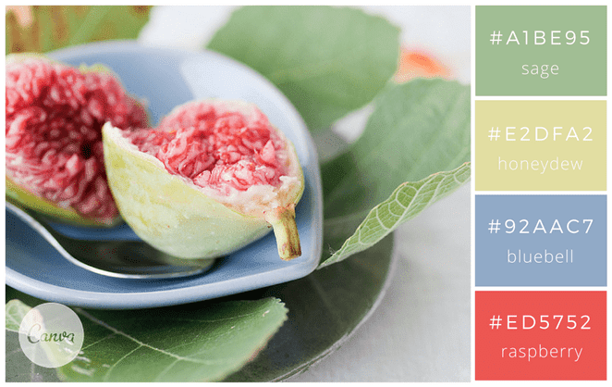
 |  |  |  |  |  |  |  |  |  | 5) Alignement automatique (style planche contact) |  |  |  |  |  |  |  | Sobre et classique, l’esprit métallique donne un coté professionnel à vos créations. |  |  |  |  |  |  |  |  |  |  |  |  |  |  |  |  |  |  |  |  |  |  |  |  |  |  | ✅ ☑️ ✔️ ✳️ 🟢 🟩 |  |  |  |  |  |  |  |  |  |  | 1
 |  |  |  |  |  |  |  |  |  | Une fois plusieurs images sélectionnées : |  |  |  |  |  |  |  | Pour vos flyers par exemple, vous allez à l’essentiel et cela permet de mettre en avant votre message. |  |  |  |  |  |  |  |  |  |  |  |  |  |  |  |  |  |  |  |  |  |  |  |  |  |  | ❌ ⛔ 🛑 🔴 🟥 |  |  |  |  |  |  |  |  |  |  | 1
 |  |  |  |  |  |  |  |  |  | Onglet Format de l’image → Aligner |  |  |  |  |  |  |  | Pour une petite touche fun et lumineuse, utilisez le rouge « Neon Red » #F34A4A. |  |  |  |  |  |  |  |  |  |  |  |  |  |  |  |  |  |  |  |  |  |  |  |  |  |  | 🔄 ♻️ 🔁 🔃 |  |  |  |  |  |  |  |  |  |  | 1
 |  |  |  |  |  | #a1be95 |  |  |  | Aligner en haut |  |  |  |  |  |  |  | Pour un rendu plus nuancé en gris-bleu, je vous conseille d’utiliser cette palette : « blue-green » #2C4A52, « waterway » #537072, « haze » #8E9B97 » et « smog » #F4EBDB. |  |  |  |  |  |  |  |  |  |  |  |  |  |  |  |  |  |  |  |  |  |  |  |  |  |  | 🧾 📌 📝 🗂️ 📋 |  |  |  |  |  |  |  |  |  |  | 1
 |  |  |  |  |  | #e2dfa2 |  |  |  | Aligner à gauche |  |  |  |  |  |  |  |  |  |  |  |  |  |  |  |  |  |  |  |  |  |  |  |  |  |  |  |  |  |  |  |  |  |  |  |  |  |  |  |  |  |  |  |  |  | 1
 |  |  |  |  |  | #92aac7 |  |  |  | Distribuer horizontalement |  |  |  |  |  |  |  | 18- Touche orangée |  |  |  |  |  |  |  |  |  |  |  |  |  |  |  |  |  |  |  |  |  |  |  |  |  |  | ⚠️ Alertes / Qualité / Sécurité |  |  |  |  |  |  |  |  |  |  | 1
 |  |  |  |  |  | #ed5752 |  |  |  | Distribuer verticalement |  |  |  |  |  |  |  | Bon exemple pour un site professionnel. Mettez en avant vos produits avec une couleur flashy |  |  |  |  |  |  |  |  |  |  |  |  |  |  |  |  |  |  |  |  |  |  |  |  |  |  |  |  |  |  |  |  |  |  |  |  |  | 1
 |  |  |  |  |  | https://www.flickr.com/photos/mizzmurray/ | . |  |  | ➡️ Tu obtiens un rendu “grille” ultra propre. |  |  |  |  |  |  |  | (orange, rose, violet, bleu électrique) dans un univers sobre. C’est tendance. |  |  |  |  |  |  |  |  |  |  |  |  |  |  |  |  |  |  |  |  |  |  |  |  |  |  | ⚠️ 🚨 🔥 💥 |  |  |  |  |  |  |  |  |  |  | 1
 |  |  |  |  |  |  |  |  |  |  |  |  |  |  |  |  |  |  |  |  |  |  |  |  |  |  |  |  |  |  |  |  |  |  |  |  |  |  |  |  |  |  |  |  | 🧯 🧤 🥽 🧼 |  |  |  |  |  |  |  |  |  |  | 1
 |  |  |  |  |  |  |  |  |  | 6) Mode “verrouillage anti-boulette” (option béton) |  |  |  |  |  |  |  | 19-Sobre et chic |  |  |  |  |  |  |  |  |  |  |  |  |  |  |  |  |  |  |  |  |  |  |  |  |  |  | 🦠 🧫 🧪 |  |  |  |  |  |  |  |  |  |  | 1
 |  |  |  |  |  |  |  |  |  | Si tu veux éviter de déplacer des photos par accident : |  |  |  |  |  |  |  | Toujours dans le même esprit mais plus coloré, vos créations seront tendance et modernes. |  |  |  |  |  |  |  |  |  |  |  |  |  |  |  |  |  |  |  |  |  |  |  |  |  |  | 🟧 🟨 🟥 (code couleur risque) |  |  |  |  |  |  |  |  |  |  | 1
 |  |  |  |  |  |  |  |  |  | 1. Sélectionne les images |  |  |  |  |  |  |  | Pour rester dans les mêmes tons et la même ambiance, vous pouvez aussi utiliser ces couleurs dans les tons bleus et rosés : |  |  |  |  |  |  |  |  |  |  |  |  |  |  |  |  |  |  |  |  |  |  |  |  |  |  |  |  |  |  |  |  |  |  |  |  |  | 1
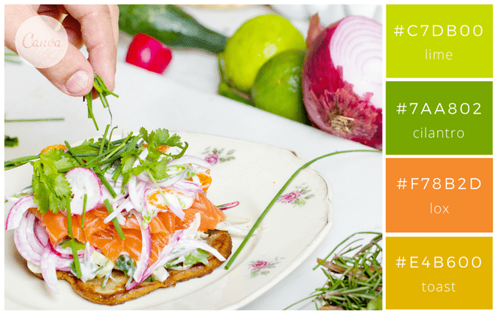
 |  |  |  |  |  |  |  |  |  | 2. Clic droit → Format de l’image |  |  |  |  |  |  |  | « faded navy » #444C5C, « punch » #CE5A57, « ocean breeze » #78A5A3 et « warm » #E1B16A. |  |  |  |  |  |  |  |  |  |  |  |  |  |  |  |  |  |  |  |  |  |  |  |  |  |  | 📍 Étapes / Process / Méthodes |  |  |  |  |  |  |  |  |  |  | 1
 |  |  |  |  |  |  |  |  |  |  |  |  |  |  |  |  |  |  |  |  |  |  |  |  |  |  |  |  |  |  |  |  |  |  |  |  |  |  |  |  |  |  |  |  |  |  |  |  |  |  |  |  |  |  |  | 1
 |  |  |  |  |  | #c7db00 |  |  |  | 3. Taille et propriétés → Propriétés |  |  |  |  |  |  |  | Pour une dominante en vert / vert d’eau : « stone » #688B8A, « sage » #A0B084, « buttermilk » #FAEFD4 et « leather » #A57C65. |  |  |  |  |  |  |  |  |  |  |  |  |  |  |  |  |  |  |  |  |  |  |  |  |  |  | 🟦 🔹 🔸 |  |  |  |  |  |  |  |  |  |  | 1
 |  |  |  |  |  | #7aa802 |  |  |  | 4. Mets plutôt : Ne pas déplacer ni dimensionner avec les cellules |  |  |  |  |  |  |  | Enfin pour finir, pour une ambiance plus froide et scandinave vous utiliserez du bleu « dark aqua » #488a99, |  |  |  |  |  |  |  |  |  |  |  |  |  |  |  |  |  |  |  |  |  |  |  |  |  |  | ➡️ ⬇️ ⬆️ ⬅️ ➕ ➖ |  |  |  |  |  |  |  |  |  |  | 1
 |  |  |  |  |  | #F78b2d |  |  |  | 5. Puis tu mets ta feuille en protection si besoin (là c’est carrément blindé) |  |  |  |  |  |  |  | un jaune « gold » #DBAE58, un gris foncé « charcoal » #FBE9E7 et un gris plus clair « gray » #B4B4B4. |  |  |  |  |  |  |  |  |  |  |  |  |  |  |  |  |  |  |  |  |  |  |  |  |  |  | 🔧 🛠️ ⚙️ |  |  |  |  |  |  |  |  |  |  | 1
 |  |  |  |  |  | #e4b600 |  |  |  |  |  |  |  |  |  |  |  |  |  |  |  |  |  |  |  |  |  |  |  |  |  |  |  |  |  |  |  |  |  |  |  |  |  |  | 🧭 📐 📏 |  |  |  |  |  |  |  |  |  |  | 1
 |  |  |  |  |  |  |  |  |  | Bonus : la technique ninja pour bosser vite |  |  |  |  |  |  |  | 20-Technologie et nature |  |  |  |  |  |  |  |  |  |  |  |  |  |  |  |  |  |  |  |  |  |  |  |  |  |  |  |  |  |  |  |  |  |  |  |  |  | 1
 |  |  |  |  |  |  |  |  |  | ✅ Volet de sélection (zéro clic accidentel sur les liens) |  |  |  |  |  |  |  | Vert et gris pour une ambiance tendance développement durable où nature et technologie cohabitent. |  |  |  |  |  |  |  |  |  |  |  |  |  |  |  |  |  |  |  |  |  |  |  |  |  |  | ⏱️ Temps / Planning / Organisation |  |  |  |  |  |  |  |  |  |  | 1
 |  |  |  |  |  |  |  |  |  | Accueil → Rechercher et sélectionner → Volet de sélection |  |  |  |  |  |  |  | Ces couleurs se marient à merveille et sont à utiliser sur tant sur supports professionnels que créatifs. |  |  |  |  |  |  |  |  |  |  |  |  |  |  |  |  |  |  |  |  |  |  |  |  |  |  |  |  |  |  |  |  |  |  |  |  |  | 1
 |  |  |  |  |  |  |  |  |  | ➡️ Tu cliques sur “Image 12”, “Image 13”… dans la liste = sélection instantanée. |  |  |  |  |  |  |  | Toutes ces idées d’association de couleurs devraient pouvoir vous inspirer pour vos designs ;) |  |  |  |  |  |  |  |  |  |  |  |  |  |  |  |  |  |  |  |  |  |  |  |  |  |  | ⏱️ ⏲️ 🕒 🗓️ 📅 |  |  |  |  |  |  |  |  |  |  | 1
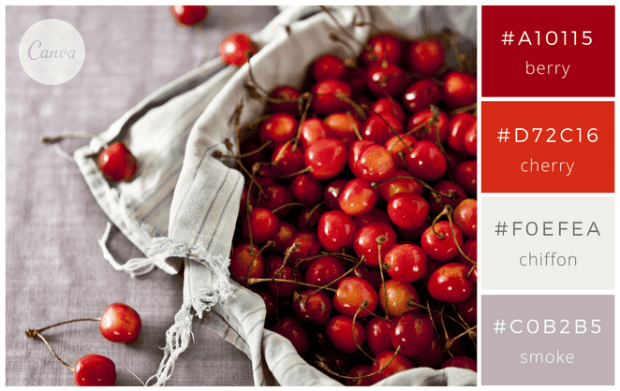
 |  |  |  |  |  |  |  |  |  |  |  |  |  |  |  |  |  |  |  |  |  |  |  |  |  |  |  |  |  |  |  |  |  |  |  |  |  |  |  |  |  |  |  |  | 📍 🧩 ✅ |  |  |  |  |  |  |  |  |  |  | 1
 |  |  |  |  |  |  |  |  |  |  |  |  |  |  |  |  |  |  |  |  |  |  |  |  |  |  |  |  |  |  |  |  |  |  |  |  |  |  |  |  |  |  |  |  | 🚚 📦 🏷️ |  |  |  |  |  |  |  |  |  |  | 1
 |  |  |  |  |  |  |  |  |  |  |  |  |  |  |  |  |  |  |  |  |  |  |  |  |  |  |  |  |  |  |  |  |  |  |  |  |  |  |  |  |  |  |  |  |  |  |  |  |  |  |  |  |  |  |  | 1
 |  |  |  |  |  | #a10115 |  |  |  |  |  |  |  |  |  |  |  |  |  |  |  |  |  |  |  |  |  |  |  |  |  |  |  |  |  |  |  |  |  |  |  |  |  |  | 📊 Mesure / Contrôle / Audit |  |  |  |  |  |  |  |  |  |  | 1
 |  |  |  |  |  | #d72c16 |  |  |  |  |  |  |  |  |  |  |  |  |  |  |  |  |  |  |  |  |  |  |  |  |  |  |  |  |  |  |  |  |  |  |  |  |  |  |  |  |  |  |  |  |  |  |  |  |  | 1
 |  |  |  |  |  | #foefea |  |  |  |  |  |  |  |  |  |  |  |  |  |  |  |  |  |  |  |  |  |  |  |  |  |  |  |  |  |  |  |  |  |  |  |  |  |  | 📊 📈 📉 |  |  |  |  |  |  |  |  |  |  | 1 |  |  | LÉGENDE (standard à réutiliser dans tes documents)
 |  |  |  |  |  | #cob2b5 |  |  |  |  |  |  |  |  |  |  |  |  |  |  |  |  |  |  |  |  |  |  |  |  |  |  |  |  |  |  |  |  |  |  |  |  |  |  | 🔍 🧪 🧾 |  |  |  |  |  |  |  |  |  |  | 1 |  |  | ✅ | OK / Validé
 |  |  |  |  |  | 2 couleurs invalides dans excel |  |  |  |  |  |  |  |  |  |  |  |  |  |  |  |  |  |  |  |  |  |  |  |  |  |  |  |  |  |  |  |  |  |  |  |  |  |  | ✅ ❌ ⚠️ |  |  |  |  |  |  |  |  |  |  | 1 |  |  | ⚠️ | Attention / Contrôle
 |  |  |  |  |  | chiffon et smoke |  |  |  |  |  |  |  |  |  |  |  |  |  |  |  |  |  |  |  |  |  |  |  |  |  |  |  |  |  |  |  |  |  |  |  |  |  |  | 🎯 📌 |  |  |  |  |  |  |  |  |  |  | 1 |  |  | ❌ | Erreur / À corriger
 |  |  |  |  |  |  |  |  |  |  |  |  |  |  |  |  |  |  |  |  |  |  |  |  |  |  |  |  |  |  |  |  |  |  |  |  |  |  |  |  |  |  |  |  |  |  |  |  |  |  |  |  |  |  |  | 1 |  |  | 📌 | Point important
 |  |  |  |  |  |  |  |  |  |  |  |  |  |  |  |  |  |  |  |  |  |  |  |  |  |  |  |  |  |  |  |  |  |  |  |  |  |  |  |  |  |  |  |  | 🍽️ Cuisine / Production / Service |  |  |  |  |  |  |  |  |  |  | 1 |  |  | 🧾 | Document / Trace
 |  |  |  |  |  |  |  |  |  |  |  |  |  |  |  |  |  |  |  |  |  |  |  |  |  |  |  |  |  |  |  |  |  |  |  |  |  |  |  |  |  |  |  |  |  |  |  |  |  |  |  |  |  |  |  | 1 |  |  | 🔄 | Mise à jour / Recalcul
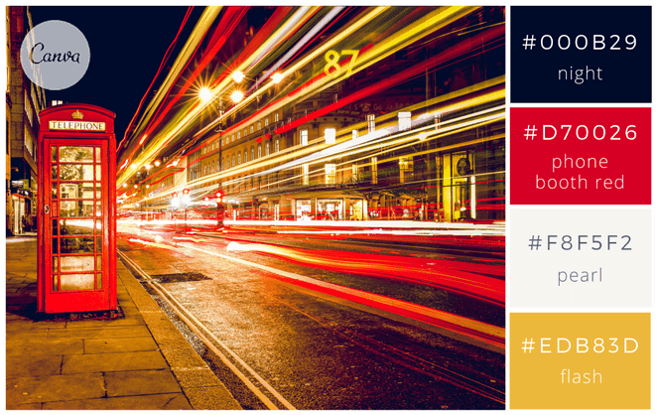
 |  |  |  |  |  |  |  |  |  |  |  |  |  |  |  |  |  |  |  |  |  |  |  |  |  |  |  |  |  |  |  |  |  |  |  |  |  |  |  |  |  |  |  |  | 🍽️ 🍴 🥄 🔪 |  |  |  |  |  |  |  |  |  |  | 1 |  |  | ⏱️ | Temps / Délai
 |  |  |  |  |  |  |  |  |  |  |  |  |  |  |  |  |  |  |  |  |  |  |  |  |  |  |  |  |  |  |  |  |  |  |  |  |  |  |  |  |  |  |  |  | 🧑‍🍳 👨‍🍳 👩‍🍳 |  |  |  |  |  |  |  |  |  |  | 1 |  |  | 🎯 | Objectif
 |  |  |  |  |  | #000b29 |  |  |  |  |  |  |  |  |  |  |  |  |  |  |  |  |  |  |  |  |  |  |  |  |  |  |  |  |  |  |  |  |  |  |  |  |  |  | 🥘 🍲 🍳 🥗 |  |  |  |  |  |  |  |  |  |  | 1
 |  |  |  |  |  | #d70026 |  |  |  |  |  |  |  |  |  |  |  |  |  |  |  |  |  |  |  |  |  |  |  |  |  |  |  |  |  |  |  |  |  |  |  |  |  |  | 🔥 ♨️ ❄️ 🧊 |  |  |  |  |  |  |  |  |  |  | 1 |  |  | PALETTE D’ICÔNES — copiables (Excel / Word / PDF)
 |  |  |  |  |  | #f8f5f2 |  |  |  |  |  |  |  |  |  |  |  |  |  |  |  |  |  |  |  |  |  |  |  |  |  |  |  |  |  |  |  |  |  |  |  |  |  |  | 🧂 🍋 🧄 🧅 |  |  |  |  |  |  |  |  |  |  | 1 |  |  | 📎 | Astuce : icônes très compatibles (affichage fiable) → 🟦 🟩 🟨 🟧 🟥 🔹 🔸 ✅ ⚠️ ❌ 📌 🧾 🔄 ⏱️ 🎯
 |  |  |  |  |  | #edb83d |  |  |  |  |  |  |  |  |  |  |  |  |  |  |  |  |  |  |  |  |  |  |  |  |  |  |  |  |  |  |  |  |  |  |  |  |  |  |  |  |  |  |  |  |  |  |  |  |  | 1
 |  |  |  |  |  |  |  |  |  |  |  |  |  |  |  |  |  |  |  |  |  |  |  |  |  |  |  |  |  |  |  |  |  |  |  |  |  |  |  |  |  |  |  |  | 🧁 Pâtisserie / Boulangerie |  |  |  |  |  |  |  |  |  |  | 1 |  |  | Catégorie |  | Icônes (copie-colle)
 |  |  |  |  |  |  |  |  |  |  |  |  |  |  |  |  |  |  |  |  |  |  |  |  |  |  |  |  |  |  |  |  |  |  |  |  |  |  |  |  |  |  |  |  |  |  |  |  |  |  |  |  |  |  |  | 1 |  |  | Actions / Validation |  | ✅ ☑️ ✔️ ✳️ 🟢 🟩 | ❌ ⛔ 🛑 🔴 🟥 | 🔄 ♻️ 🔁 🔃 | 📌 📝 📋 🗂️ 🧾
 |  |  |  |  |  |  |  |  |  |  |  |  |  |  |  |  |  |  |  |  |  |  |  |  |  |  |  |  |  |  |  |  |  |  |  |  |  |  |  |  |  |  |  |  | 🧁 🍰 🎂 🍪 |  |  |  |  |  |  |  |  |  |  | 1 |  |  | Alertes / Sécurité |  | ⚠️ 🚨 🔥 💥 | 🧯 🧤 🥽 🧼 | 🦠 🧫 🧪 | 🟧 🟨 🟥
 |  |  |  |  |  |  |  |  |  |  |  |  |  |  |  |  |  |  |  |  |  |  |  |  |  |  |  |  |  |  |  |  |  |  |  |  |  |  |  |  |  |  |  |  | 🥐 🍞 🥖 |  |  |  |  |  |  |  |  |  |  | 1 |  |  | Process / Organisation |  | 🔹 🔸 ➡️ ⬇️ ⬆️ ➕ ➖ | 🔧 🛠️ ⚙️ | 📐 📏 🧭
 |  |  |  |  |  |  |  |  |  |  |  |  |  |  |  |  |  |  |  |  |  |  |  |  |  |  |  |  |  |  |  |  |  |  |  |  |  |  |  |  |  |  |  |  | 🍫 🍯 🧈 |  |  |  |  |  |  |  |  |  |  | 1 |  |  | Temps / Planning |  | ⏱️ ⏲️ 🕒 🗓️ 📅 | 📦 🚚 🏷️
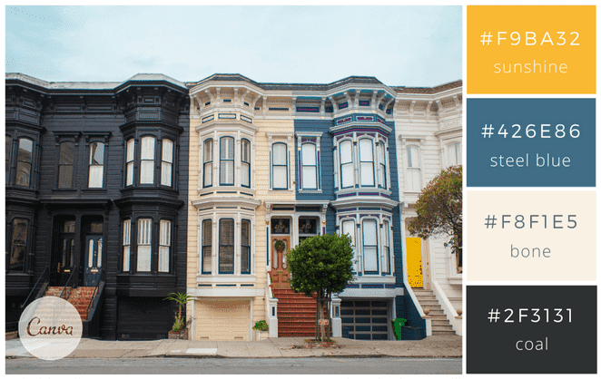
 |  |  |  |  |  |  |  |  |  |  |  |  |  |  |  |  |  |  |  |  |  |  |  |  |  |  |  |  |  |  |  |  |  |  |  |  |  |  |  |  |  |  |  |  | ⚖️ 🥣 🥛 |  |  |  |  |  |  |  |  |  |  | 1 |  |  | Mesure / Audit |  | 📊 📈 📉 | 🔍 🧪 🧾 | 🎯 ✅ ⚠️
 |  |  |  |  |  |  |  |  |  |  |  |  |  |  |  |  |  |  |  |  |  |  |  |  |  |  |  |  |  |  |  |  |  |  |  |  |  |  |  |  |  |  |  |  |  |  |  |  |  |  |  |  |  |  |  | 1 |  |  | Cuisine / Production |  | 🍽️ 🍴 🥄 🔪 | 🧑‍🍳 | 🔥 ♨️ ❄️ 🧊 | 🧂 🍋 🧄 🧅
 |  |  |  |  |  | #f9ba32 |  |  |  |  |  |  |  |  |  |  |  |  |  |  |  |  |  |  |  |  |  |  |  |  |  |  |  |  |  |  |  |  |  |  |  |  |  |  | 🥩 Boucherie / Charcuterie |  |  |  |  |  |  |  |  |  |  | 1 |  |  | Pâtisserie / Boulangerie |  | 🧁 🍰 🎂 🍪 | 🥐 🍞 🥖 | 🍫 🍯 🧈 | ⚖️ 🥣 🥛
 |  |  |  |  |  | #426e86 |  |  |  |  |  |  |  |  |  |  |  |  |  |  |  |  |  |  |  |  |  |  |  |  |  |  |  |  |  |  |  |  |  |  |  |  |  |  |  |  |  |  |  |  |  |  |  |  |  | 1 |  |  | Boucherie / Charcuterie |  | 🥩 🍖 🥓 | 🔪 🧤 🧊 | 🏷️ 🧾 ✅
 |  |  |  |  |  | #f8f1e5 |  |  |  |  |  |  |  |  |  |  |  |  |  |  |  |  |  |  |  |  |  |  |  |  |  |  |  |  |  |  |  |  |  |  |  |  |  |  | 🥩 🍖 🥓 |  |  |  |  |  |  |  |  |  |  | 1 |  |  | HACCP / Hygiène |  | 🧼 🧽 🧴 | 🧤 🥽 😷 | 🦠 ⚠️ ✅ | 🌡️ ❄️ 🧊 🔥
 |  |  |  |  |  | #2f3131 |  |  |  |  |  |  |  |  |  |  |  |  |  |  |  |  |  |  |  |  |  |  |  |  |  |  |  |  |  |  |  |  |  |  |  |  |  |  | 🔪 🧤 🧊 |  |  |  |  |  |  |  |  |  |  | 1 |  |  | Formation / Pédagogie |  | 🎓 📚 🧠 | 📝 📌 ✅ | 💡 🔍 | 🧪
 |  |  |  |  |  |  |  |  |  |  |  |  |  |  |  |  |  |  |  |  |  |  |  |  |  |  |  |  |  |  |  |  |  |  |  |  |  |  |  |  |  |  |  |  | 🏷️ (étiquetage) |  |  |  |  |  |  |  |  |  |  | 1
 |  |  |  |  |  |  |  |  |  |  |  |  |  |  |  |  |  |  |  |  |  |  |  |  |  |  |  |  |  |  |  |  |  |  |  |  |  |  |  |  |  |  |  |  | ✅ (traçabilité OK) |  |  |  |  |  |  |  |  |  |  | 1
 |  |  |  |  |  |  |  |  |  |  |  |  |  |  |  |  |  |  |  |  |  |  |  |  |  |  |  |  |  |  |  |  |  |  |  |  |  |  |  |  |  |  |  |  |  |  |  |  |  |  |  |  |  |  |  | 1
 |  |  |  |  |  |  |  |  |  |  |  |  |  |  |  |  |  |  |  |  |  |  |  |  |  |  |  |  |  |  |  |  |  |  |  |  |  |  |  |  |  |  |  |  | 🧼 HACCP / Nettoyage / Hygiène |  |  |  |  |  |  |  |  |  |  | 1
 |  |  |  |  |  |  |  |  |  |  |  |  |  |  |  |  |  |  |  |  |  |  |  |  |  |  |  |  |  |  |  |  |  |  |  |  |  |  |  |  |  |  |  |  |  |  |  |  |  |  |  |  |  |  |  | 1
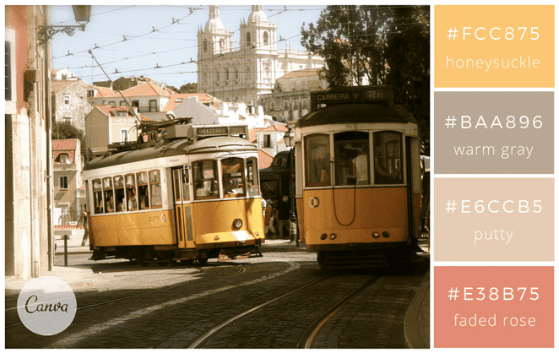
 |  |  |  |  |  |  |  |  |  |  |  |  |  |  |  |  |  |  |  |  |  |  |  |  |  |  |  |  |  |  |  |  |  |  |  |  |  |  |  |  |  |  |  |  | 🧼 🧽 🧴 |  |  |  |  |  |  |  |  |  |  | 1
 |  |  |  |  |  |  |  |  |  |  |  |  |  |  |  |  |  |  |  |  |  |  |  |  |  |  |  |  |  |  |  |  |  |  |  |  |  |  |  |  |  |  |  |  | 🧤 🥽 😷 |  |  |  |  |  |  |  |  |  |  | 1
 |  |  |  |  |  | #fcc875 |  |  |  |  |  |  |  |  |  |  |  |  |  |  |  |  |  |  |  |  |  |  |  |  |  |  |  |  |  |  |  |  |  |  |  |  |  |  | 🦠 ⚠️ ✅ |  |  |  |  |  |  |  |  |  |  | 1
 |  |  |  |  |  | #baa896 |  |  |  |  |  |  |  |  |  |  |  |  |  |  |  |  |  |  |  |  |  |  |  |  |  |  |  |  |  |  |  |  |  |  |  |  |  |  | 🌡️ (température) |  |  |  |  |  |  |  |  |  |  | 1
 |  |  |  |  |  | #e6ccb5 |  |  |  |  |  |  |  |  |  |  |  |  |  |  |  |  |  |  |  |  |  |  |  |  |  |  |  |  |  |  |  |  |  |  |  |  |  |  | 🧊 ❄️ (froid) |  |  |  |  |  |  |  |  |  |  | 1
 |  |  |  |  |  | #e38b75 |  |  |  |  |  |  |  |  |  |  |  |  |  |  |  |  |  |  |  |  |  |  |  |  |  |  |  |  |  |  |  |  |  |  |  |  |  |  |  |  |  |  |  |  |  |  |  |  |  | 1
 |  |  |  |  |  |  |  |  |  |  |  |  |  |  |  |  |  |  |  |  |  |  |  |  |  |  |  |  |  |  |  |  |  |  |  |  |  |  |  |  |  |  |  |  | 🌡️ Températures / Chaud / Froid |  |  |  |  |  |  |  |  |  |  | 1
 |  |  |  |  |  |  |  |  |  |  |  |  |  |  |  |  |  |  |  |  |  |  |  |  |  |  |  |  |  |  |  |  |  |  |  |  |  |  |  |  |  |  |  |  |  |  |  |  |  |  |  |  |  |  |  | 1
 |  |  |  |  |  |  |  |  |  |  |  |  |  |  |  |  |  |  |  |  |  |  |  |  |  |  |  |  |  |  |  |  |  |  |  |  |  |  |  |  |  |  |  |  | 🌡️ 🔥 ♨️ |  |  |  |  |  |  |  |  |  |  | 1
 |  |  |  |  |  |  |  |  |  |  |  |  |  |  |  |  |  |  |  |  |  |  |  |  |  |  |  |  |  |  |  |  |  |  |  |  |  |  |  |  |  |  |  |  | ❄️ 🧊 🥶 |  |  |  |  |  |  |  |  |  |  | 1
 |  |  |  |  |  |  |  |  |  |  |  |  |  |  |  |  |  |  |  |  |  |  |  |  |  |  |  |  |  |  |  |  |  |  |  |  |  |  |  |  |  |  |  |  | 📌 “chaîne du froid” |  |  |  |  |  |  |  |  |  |  | 1
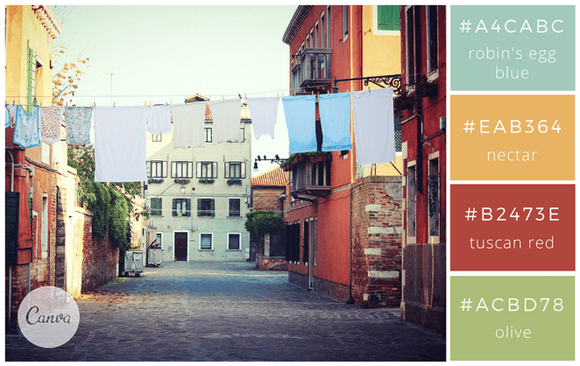
 |  |  |  |  |  |  |  |  |  |  |  |  |  |  |  |  |  |  |  |  |  |  |  |  |  |  |  |  |  |  |  |  |  |  |  |  |  |  |  |  |  |  |  |  | ✅ “température conforme” |  |  |  |  |  |  |  |  |  |  | 1
 |  |  |  |  |  |  |  |  |  |  |  |  |  |  |  |  |  |  |  |  |  |  |  |  |  |  |  |  |  |  |  |  |  |  |  |  |  |  |  |  |  |  |  |  |  |  |  |  |  |  |  |  |  |  |  | 1
 |  |  |  |  |  | #a4cabc |  |  |  |  |  |  |  |  |  |  |  |  |  |  |  |  |  |  |  |  |  |  |  |  |  |  |  |  |  |  |  |  |  |  |  |  |  |  | 💰 Coûts / Gestion / Achats |  |  |  |  |  |  |  |  |  |  | 1
 |  |  |  |  |  | #eab364 |  |  |  |  |  |  |  |  |  |  |  |  |  |  |  |  |  |  |  |  |  |  |  |  |  |  |  |  |  |  |  |  |  |  |  |  |  |  |  |  |  |  |  |  |  |  |  |  |  | 1
 |  |  |  |  |  | #b2473e |  |  |  |  |  |  |  |  |  |  |  |  |  |  |  |  |  |  |  |  |  |  |  |  |  |  |  |  |  |  |  |  |  |  |  |  |  |  | 💰 💶 🧾 |  |  |  |  |  |  |  |  |  |  | 1
 |  |  |  |  |  | #acbd78 |  |  |  |  |  |  |  |  |  |  |  |  |  |  |  |  |  |  |  |  |  |  |  |  |  |  |  |  |  |  |  |  |  |  |  |  |  |  | 📦 🚚 🏷️ |  |  |  |  |  |  |  |  |  |  | 1
 |  |  |  |  |  |  |  |  |  |  |  |  |  |  |  |  |  |  |  |  |  |  |  |  |  |  |  |  |  |  |  |  |  |  |  |  |  |  |  |  |  |  |  |  | 📉 (réduction) |  |  |  |  |  |  |  |  |  |  | 1
 |  |  |  |  |  |  |  |  |  |  |  |  |  |  |  |  |  |  |  |  |  |  |  |  |  |  |  |  |  |  |  |  |  |  |  |  |  |  |  |  |  |  |  |  | 📈 (hausse) |  |  |  |  |  |  |  |  |  |  | 1
 |  |  |  |  |  |  |  |  |  |  |  |  |  |  |  |  |  |  |  |  |  |  |  |  |  |  |  |  |  |  |  |  |  |  |  |  |  |  |  |  |  |  |  |  |  |  |  |  |  |  |  |  |  |  |  | 1
 |  |  |  |  |  |  |  |  |  |  |  |  |  |  |  |  |  |  |  |  |  |  |  |  |  |  |  |  |  |  |  |  |  |  |  |  |  |  |  |  |  |  |  |  | 🎓 Formation / Cours / Mémo |  |  |  |  |  |  |  |  |  |  | 1
 |  |  |  |  |  |  |  |  |  |  |  |  |  |  |  |  |  |  |  |  |  |  |  |  |  |  |  |  |  |  |  |  |  |  |  |  |  |  |  |  |  |  |  |  |  |  |  |  |  |  |  |  |  |  |  | 1
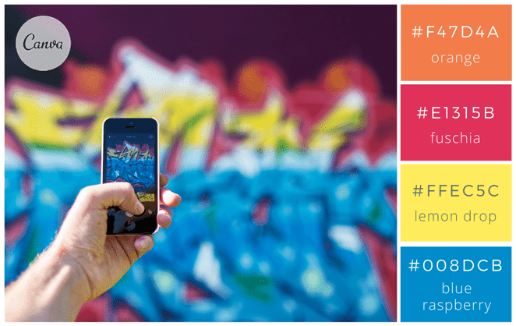
 |  |  |  |  |  |  |  |  |  |  |  |  |  |  |  |  |  |  |  |  |  |  |  |  |  |  |  |  |  |  |  |  |  |  |  |  |  |  |  |  |  |  |  |  | 🎓 📚 🧠 |  |  |  |  |  |  |  |  |  |  | 1
 |  |  |  |  |  |  |  |  |  |  |  |  |  |  |  |  |  |  |  |  |  |  |  |  |  |  |  |  |  |  |  |  |  |  |  |  |  |  |  |  |  |  |  |  | 📝 📌 ✅ |  |  |  |  |  |  |  |  |  |  | 1
 |  |  |  |  |  | #f47d4a |  |  |  |  |  |  |  |  |  |  |  |  |  |  |  |  |  |  |  |  |  |  |  |  |  |  |  |  |  |  |  |  |  |  |  |  |  |  | 💡 🔍 |  |  |  |  |  |  |  |  |  |  | 1
 |  |  |  |  |  | #e1315b |  |  |  |  |  |  |  |  |  |  |  |  |  |  |  |  |  |  |  |  |  |  |  |  |  |  |  |  |  |  |  |  |  |  |  |  |  |  | 🧪 (exercice) |  |  |  |  |  |  |  |  |  |  | 1
 |  |  |  |  |  | #ffec5c |  |  |  |  |  |  |  |  |  |  |  |  |  |  |  |  |  |  |  |  |  |  |  |  |  |  |  |  |  |  |  |  |  |  |  |  |  |  |  |  |  |  |  |  |  |  |  |  |  | 1
 |  |  |  |  |  | #008dcb |  |  |  |  |  |  |  |  |  |  |  |  |  |  |  |  |  |  |  |  |  |  |  |  |  |  |  |  |  |  |  |  |  |  |  |  |  |  | 🏁 Résultat / Niveau / Progression |  |  |  |  |  |  |  |  |  |  | 1
 |  |  |  |  |  |  |  |  |  |  |  |  |  |  |  |  |  |  |  |  |  |  |  |  |  |  |  |  |  |  |  |  |  |  |  |  |  |  |  |  |  |  |  |  |  |  |  |  |  |  |  |  |  |  |  | 1
 |  |  |  |  |  |  |  |  |  |  |  |  |  |  |  |  |  |  |  |  |  |  |  |  |  |  |  |  |  |  |  |  |  |  |  |  |  |  |  |  |  |  |  |  | 🏁 🏆 ⭐ |  |  |  |  |  |  |  |  |  |  | 1
 |  |  |  |  |  |  |  |  |  |  |  |  |  |  |  |  |  |  |  |  |  |  |  |  |  |  |  |  |  |  |  |  |  |  |  |  |  |  |  |  |  |  |  |  | 📍 🎯 ✅ |  |  |  |  |  |  |  |  |  |  | 1
 |  |  |  |  |  |  |  |  |  |  |  |  |  |  |  |  |  |  |  |  |  |  |  |  |  |  |  |  |  |  |  |  |  |  |  |  |  |  |  |  |  |  |  |  | 🟩 (acquis) 🟧 (en cours) 🟥 (à revoir) |  |  |  |  |  |  |  |  |  |  | 1
 |  |  |  |  |  |  |  |  |  |  |  |  |  |  |  |  |  |  |  |  |  |  |  |  |  |  |  |  |  |  |  |  |  |  |  |  |  |  |  |  |  |  |  |  |  |  |  |  |  |  |  |  |  |  |  | 1

 |  |  |  |  |  |  |  |  |  |  |  |  |  |  |  |  |  |  |  |  |  |  |  |  |  |  |  |  |  |  |  |  |  |  |  |  |  |  |  |  |  |  |  |  |  |  |  |  |  |  |  |  |  |  |  | 1
 |  |  |  |  |  |  |  |  |  |  |  |  |  |  |  |  |  |  |  |  |  |  |  |  |  |  |  |  |  |  |  |  |  |  |  |  |  |  |  |  |  |  |  |  |  |  |  |  |  |  |  |  |  |  |  | 1
 |  |  |  |  |  | #080706 |  |  |  |  |  |  |  |  |  |  |  |  |  |  |  |  |  |  |  |  |  |  |  |  |  |  |  |  |  |  |  |  |  |  |  |  |  |  | Pack “icônes ultra propres” (compatibles documents pro) |  |  |  |  |  |  |  |  |  |  | 1
 |  |  |  |  |  | #efefef |  |  |  |  |  |  |  |  |  |  |  |  |  |  |  |  |  |  |  |  |  |  |  |  |  |  |  |  |  |  |  |  |  |  |  |  |  |  |  |  |  |  |  |  |  |  |  |  |  | 1
 |  |  |  |  |  | #d1b280 |  |  |  |  |  |  |  |  |  |  |  |  |  |  |  |  |  |  |  |  |  |  |  |  |  |  |  |  |  |  |  |  |  |  |  |  |  |  | Ceux-là rendent toujours bien dans Excel + PDF : |  |  |  |  |  |  |  |  |  |  | 1
 |  |  |  |  |  | #594d46 |  |  |  |  |  |  |  |  |  |  |  |  |  |  |  |  |  |  |  |  |  |  |  |  |  |  |  |  |  |  |  |  |  |  |  |  |  |  |  |  |  |  |  |  |  |  |  |  |  | 1
 |  |  |  |  |  |  |  |  |  |  |  |  |  |  |  |  |  |  |  |  |  |  |  |  |  |  |  |  |  |  |  |  |  |  |  |  |  |  |  |  |  |  |  |  | 🟦 🟩 🟨 🟧 🟥 |  |  |  |  |  |  |  |  |  |  | 1
 |  |  |  |  |  |  |  |  |  |  |  |  |  |  |  |  |  |  |  |  |  |  |  |  |  |  |  |  |  |  |  |  |  |  |  |  |  |  |  |  |  |  |  |  | 🔹 🔸 ✅ ⚠️ ❌ |  |  |  |  |  |  |  |  |  |  | 1
 |  |  |  |  |  |  |  |  |  |  |  |  |  |  |  |  |  |  |  |  |  |  |  |  |  |  |  |  |  |  |  |  |  |  |  |  |  |  |  |  |  |  |  |  | 📌 🧾 🔍 🔄 🛠️ |  |  |  |  |  |  |  |  |  |  | 1
 |  |  |  |  |  |  |  |  |  |  |  |  |  |  |  |  |  |  |  |  |  |  |  |  |  |  |  |  |  |  |  |  |  |  |  |  |  |  |  |  |  |  |  |  | ⏱️ 🗓️ 📦 🚚 💰 |  |  |  |  |  |  |  |  |  |  | 1
 |  |  |  |  |  |  |  |  |  |  |  |  |  |  |  |  |  |  |  |  |  |  |  |  |  |  |  |  |  |  |  |  |  |  |  |  |  |  |  |  |  |  |  |  | 🎯 🧠 📚 🎓 🏁 |  |  |  |  |  |  |  |  |  |  | 1
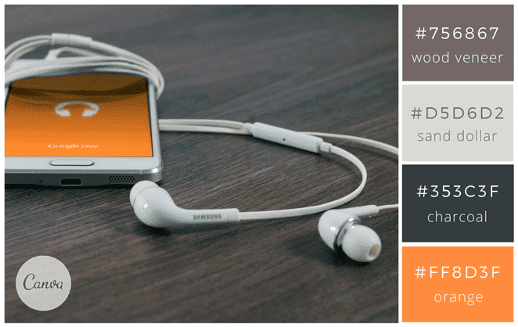
 |  |  |  |  |  |  |  |  |  |  |  |  |  |  |  |  |  |  |  |  |  |  |  |  |  |  |  |  |  |  |  |  |  |  |  |  |  |  |  |  |  |  |  |  |  |  |  |  |  |  |  |  |  |  |  | 1
 |  |  |  |  |  |  |  |  |  |  |  |  |  |  |  |  |  |  |  |  |  |  |  |  |  |  |  |  |  |  |  |  |  |  |  |  |  |  |  |  |  |  |  |  |  |  |  |  |  |  |  |  |  |  |  | 1
 |  |  |  |  |  | #756867 |  |  |  |  |  |  |  |  |  |  |  |  |  |  |  |  |  |  |  |  |  |  |  |  |  |  |  |  |  |  |  |  |  |  |  |  |  |  |  |  |  |  |  |  |  |  |  |  |  | 1
 |  |  |  |  |  | #d5d6d2 |  |  |  |  |  |  |  |  |  |  |  |  |  |  |  |  |  |  |  |  |  |  |  |  |  |  |  |  |  |  |  |  |  |  |  |  |  |  |  |  |  |  |  |  |  |  |  |  |  | 1
 |  |  |  |  |  | #353c3f |  |  |  |  |  |  |  |  |  |  |  |  |  |  |  |  |  |  |  |  |  |  |  |  |  |  |  |  |  |  |  |  |  |  |  |  |  |  |  |  |  |  |  |  |  |  |  |  |  | 1
 |  |  |  |  |  | #ff8d3f |  |  |  |  |  |  |  |  |  |  |  |  |  |  |  |  |  |  |  |  |  |  |  |  |  |  |  |  |  |  |  |  |  |  |  |  |  |  |  |  |  |  |  |  |  |  |  |  |  | 1
 |  |  |  |  |  |  |  |  |  |  |  |  |  |  |  |  |  |  |  |  |  |  |  |  |  |  |  |  |  |  |  |  |  |  |  |  |  |  |  |  |  |  |  |  |  |  |  |  |  |  |  |  |  |  |  | 1
 |  |  |  |  |  |  |  |  |  |  |  |  |  |  |  |  |  |  |  |  |  |  |  |  |  |  |  |  |  |  |  |  |  |  |  |  |  |  |  |  |  |  |  |  |  |  |  |  |  |  |  |  |  |  |  | 1
 |  |  |  |  |  |  |  |  |  |  |  |  |  |  |  |  |  |  |  |  |  |  |  |  |  |  |  |  |  |  |  |  |  |  |  |  |  |  |  |  |  |  |  |  |  |  |  |  |  |  |  |  |  |  |  | 1
 |  |  |  |  |  |  |  |  |  |  |  |  |  |  |  |  |  |  |  |  |  |  |  |  |  |  |  |  |  |  |  |  |  |  |  |  |  |  |  |  |  |  |  |  |  |  |  |  |  |  |  |  |  |  |  | 1
 |  |  |  |  |  |  |  |  |  |  |  |  |  |  |  |  |  |  |  |  |  |  |  |  |  |  |  |  |  |  |  |  |  |  |  |  |  |  |  |  |  |  |  |  |  |  |  |  |  |  |  |  |  |  |  | 1
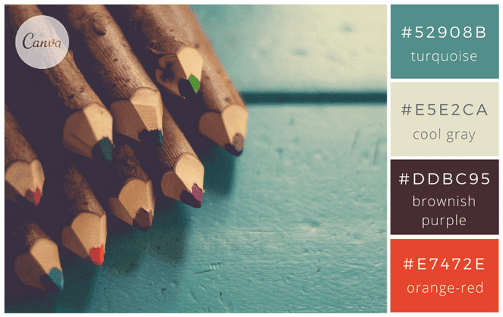
 |  |  |  |  |  |  |  |  |  |  |  |  |  |  |  |  |  |  |  |  |  |  |  |  |  |  |  |  |  |  |  |  |  |  |  |  |  |  |  |  |  |  |  |  |  |  |  |  |  |  |  |  |  |  |  | 1
 |  |  |  |  |  |  |  |  |  |  |  |  |  |  |  |  |  |  |  |  |  |  |  |  |  |  |  |  |  |  |  |  |  |  |  |  |  |  |  |  |  |  |  |  |  |  |  |  |  |  |  |  |  |  |  | 1
 |  |  |  |  |  | #52908b |  |  |  |  |  |  |  |  |  |  |  |  |  |  |  |  |  |  |  |  |  |  |  |  |  |  |  |  |  |  |  |  |  |  |  |  |  |  |  |  |  |  |  |  |  |  |  |  |  | 1
 |  |  |  |  |  | #e5e2ca |  |  |  |  |  |  |  |  |  |  |  |  |  |  |  |  |  |  |  |  |  |  |  |  |  |  |  |  |  |  |  |  |  |  |  |  |  |  |  |  |  |  |  |  |  |  |  |  |  | 1
 |  |  |  |  |  | #ddbc95 |  |  |  |  |  |  |  |  |  |  |  |  |  |  |  |  |  |  |  |  |  |  |  |  |  |  |  |  |  |  |  |  |  |  |  |  |  |  |  |  |  |  |  |  |  |  |  |  |  | 1
 |  |  |  |  |  | #e7472e |  |  |  |  |  |  |  |  |  |  |  |  |  |  |  |  |  |  |  |  |  |  |  |  |  |  |  |  |  |  |  |  |  |  |  |  |  |  |  |  |  |  |  |  |  |  |  |  |  | 1
 |  |  |  |  |  | #ddbc95 impossible sur excel |  |  |  |  |  |  |  |  |  |  |  |  |  |  |  |  |  |  |  |  |  |  |  |  |  |  |  |  |  |  |  |  |  |  |  |  |  |  |  |  |  |  |  |  |  |  |  |  |  | 1
 |  |  |  |  |  |  |  |  |  |  |  |  |  |  |  |  |  |  |  |  |  |  |  |  |  |  |  |  |  |  |  |  |  |  |  |  |  |  |  |  |  |  |  |  |  |  |  |  |  |  |  |  |  |  |  | 1
 |  |  |  |  |  |  |  |  |  |  |  |  |  |  |  |  |  |  |  |  |  |  |  |  |  |  |  |  |  |  |  |  |  |  |  |  |  |  |  |  |  |  |  |  |  |  |  |  |  |  |  |  |  |  |  | 1
 |  |  |  |  |  |  |  |  |  |  |  |  |  |  |  |  |  |  |  |  |  |  |  |  |  |  |  |  |  |  |  |  |  |  |  |  |  |  |  |  |  |  |  |  |  |  |  |  |  |  |  |  |  |  |  | 1
 |  |  |  |  |  |  |  |  |  |  |  |  |  |  |  |  |  |  |  |  |  |  |  |  |  |  |  |  |  |  |  |  |  |  |  |  |  |  |  |  |  |  |  |  |  |  |  |  |  |  |  |  |  |  |  | 1
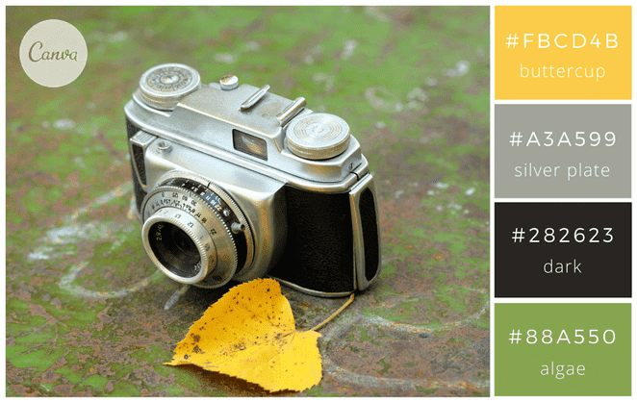
 |  |  |  |  |  |  |  |  |  |  |  |  |  |  |  |  |  |  |  |  |  |  |  |  |  |  |  |  |  |  |  |  |  |  |  |  |  |  |  |  |  |  |  |  |  |  |  |  |  |  |  |  |  |  |  | 1
 |  |  |  |  |  |  |  |  |  |  |  |  |  |  |  |  |  |  |  |  |  |  |  |  |  |  |  |  |  |  |  |  |  |  |  |  |  |  |  |  |  |  |  |  |  |  |  |  |  |  |  |  |  |  |  | 1
 |  |  |  |  |  | #fbcd4b |  |  |  |  |  |  |  |  |  |  |  |  |  |  |  |  |  |  |  |  |  |  |  |  |  |  |  |  |  |  |  |  |  |  |  |  |  |  |  |  |  |  |  |  |  |  |  |  |  | 1
 |  |  |  |  |  | #a3a599 |  |  |  |  |  |  |  |  |  |  |  |  |  |  |  |  |  |  |  |  |  |  |  |  |  |  |  |  |  |  |  |  |  |  |  |  |  |  |  |  |  |  |  |  |  |  |  |  |  | 1
 |  |  |  |  |  | #282623 |  |  |  |  |  |  |  |  |  |  |  |  |  |  |  |  |  |  |  |  |  |  |  |  |  |  |  |  |  |  |  |  |  |  |  |  |  |  |  |  |  |  |  |  |  |  |  |  |  | 1
 |  |  |  |  |  | #88a550 |  |  |  |  |  |  |  |  |  |  |  |  |  |  |  |  |  |  |  |  |  |  |  |  |  |  |  |  |  |  |  |  |  |  |  |  |  |  |  |  |  |  |  |  |  |  |  |  |  | 1
 |  |  |  |  |  |  |  |  |  |  |  |  |  |  |  |  |  |  |  |  |  |  |  |  |  |  |  |  |  |  |  |  |  |  |  |  |  |  |  |  |  |  |  |  |  |  |  |  |  |  |  |  |  |  |  | 1
 |  |  |  |  |  |  |  |  |  |  |  |  |  |  |  |  |  |  |  |  |  |  |  |  |  |  |  |  |  |  |  |  |  |  |  |  |  |  |  |  |  |  |  |  |  |  |  |  |  |  |  |  |  |  |  | 1
 |  |  |  |  |  |  |  |  |  |  |  |  |  |  |  |  |  |  |  |  |  |  |  |  |  |  |  |  |  |  |  |  |  |  |  |  |  |  |  |  |  |  |  |  |  |  |  |  |  |  |  |  |  |  |  | 1
 |  |  |  |  |  |  |  |  |  |  |  |  |  |  |  |  |  |  |  |  |  |  |  |  |  |  |  |  |  |  |  |  |  |  |  |  |  |  |  |  |  |  |  |  |  |  |  |  |  |  |  |  |  |  |  | 1
 | https://99designs.fr/blog/inspiration-graphique/combinaisons-de-couleurs/ |  |  |  |  |  |  |  |  |  |  |  |  |  |  |  |  |  |  |  |  |  |  |  |  |  |  |  |  |  |  |  |  |  |  |  |  |  |  |  |  |  |  |  |  |  |  |  |  |  |  |  |  |  |  | 1
 |  |  |  |  |  |  |  |  |  |  |  |  |  |  |  |  |  |  |  |  |  |  |  |  |  |  |  |  |  |  |  |  |  |  |  |  |  |  |  |  |  |  |  |  |  |  |  |  |  |  |  |  |  |  |  | 1
 |  |  |  |  |  |  |  |  |  |  |  |  |  |  |  |  |  |  |  |  |  |  |  |  |  |  |  |  |  |  |  |  |  |  |  |  |  |  |  |  |  |  |  |  |  |  |  |  |  |  |  |  |  |  |  | 1
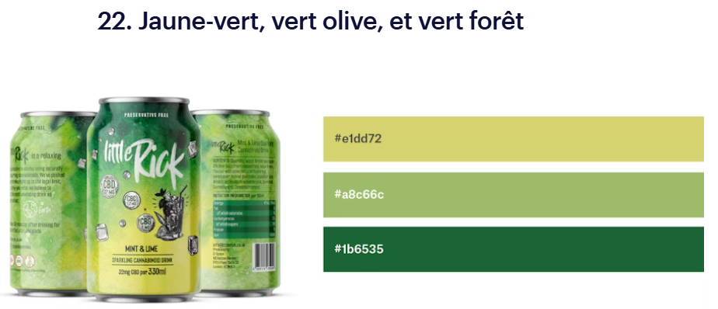
 |  |  |  |  |  |  |  |  |  |  |  |  |  |  |  |  |  |  |  |  |  |  |  |  |  |  |  |  |  |  |  |  |  |  |  |  |  |  |  |  |  |  |  |  |  |  |  |  |  |  |  |  |  |  |  | 1
 |  |  |  |  |  |  |  |  |  |  |  |  |  |  |  |  |  |  |  |  |  |  |  |  |  |  |  |  |  |  |  |  |  |  |  |  |  |  |  |  |  |  |  |  |  |  |  |  |  |  |  |  |  |  |  | 1
 |  |  |  |  |  | #e1dd72 jaune-vert |  |  |  |  |  |  |  |  |  |  |  |  |  |  |  |  |  |  |  |  |  |  |  |  |  |  |  |  |  |  |  |  |  |  |  |  |  |  |  |  |  |  |  |  |  |  |  |  |  | 1
 |  |  |  |  |  | #a8c66c vert olive |  |  |  |  |  |  |  |  |  |  |  |  |  |  |  |  |  |  |  |  |  |  |  |  |  |  |  |  |  |  |  |  |  |  |  |  |  |  |  |  |  |  |  |  |  |  |  |  |  | 1
 |  |  |  |  |  | #1b6535 vert forêt |  |  |  |  |  |  |  |  |  |  |  |  |  |  |  |  |  |  |  |  |  |  |  |  |  |  |  |  |  |  |  |  |  |  |  |  |  |  |  |  |  |  |  |  |  |  |  |  |  | 1
 |  |  |  |  |  |  |  |  |  |  |  |  |  |  |  |  |  |  |  |  |  |  |  |  |  |  |  |  |  |  |  |  |  |  |  |  |  |  |  |  |  |  |  |  |  |  |  |  |  |  |  |  |  |  |  | 1
 |  |  |  |  |  |  |  |  |  |  |  |  |  |  |  |  |  |  |  |  |  |  |  |  |  |  |  |  |  |  |  |  |  |  |  |  |  |  |  |  |  |  |  |  |  |  |  |  |  |  |  |  |  |  |  | 1
 |  |  |  |  |  |  |  |  |  |  |  |  |  |  |  |  |  |  |  |  |  |  |  |  |  |  |  |  |  |  |  |  |  |  |  |  |  |  |  |  |  |  |  |  |  |  |  |  |  |  |  |  |  |  |  | 1
 |  |  |  |  |  |  |  |  |  |  |  |  |  |  |  |  |  |  |  |  |  |  |  |  |  |  |  |  |  |  |  |  |  |  |  |  |  |  |  |  |  |  |  |  |  |  |  |  |  |  |  |  |  |  |  | 1
 |  |  |  |  |  |  |  |  |  |  |  |  |  |  |  |  |  |  |  |  |  |  |  |  |  |  |  |  |  |  |  |  |  |  |  |  |  |  |  |  |  |  |  |  |  |  |  |  |  |  |  |  |  |  |  | 1
 |  |  |  |  |  |  |  |  |  |  |  |  |  |  |  |  |  |  |  |  |  |  |  |  |  |  |  |  |  |  |  |  |  |  |  |  |  |  |  |  |  |  |  |  |  |  |  |  |  |  |  |  |  |  |  | 1
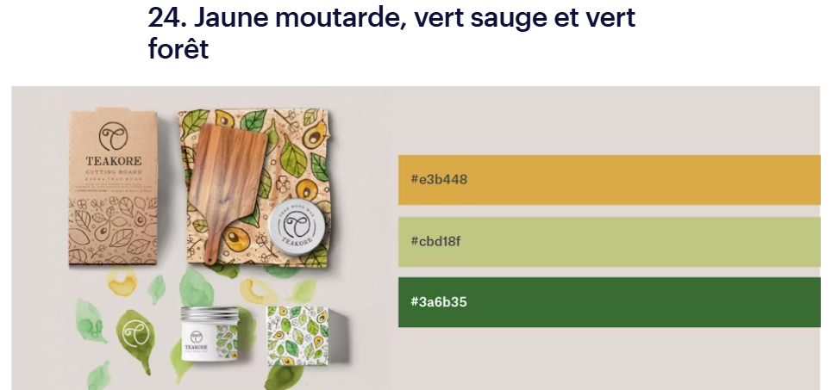
 |  |  |  |  |  |  |  |  |  |  |  |  |  |  |  |  |  |  |  |  |  |  |  |  |  |  |  |  |  |  |  |  |  |  |  |  |  |  |  |  |  |  |  |  |  |  |  |  |  |  |  |  |  |  |  | 1
 |  |  |  |  |  |  |  |  |  |  |  |  |  |  |  |  |  |  |  |  |  |  |  |  |  |  |  |  |  |  |  |  |  |  |  |  |  |  |  |  |  |  |  |  |  |  |  |  |  |  |  |  |  |  |  | 1
 |  |  |  |  |  | #e3b448 jaune moutarde |  |  |  |  |  |  |  |  |  |  |  |  |  |  |  |  |  |  |  |  |  |  |  |  |  |  |  |  |  |  |  |  |  |  |  |  |  |  |  |  |  |  |  |  |  |  |  |  |  | 1
 |  |  |  |  |  | #cbd18f vert sauge |  |  |  |  |  |  |  |  |  |  |  |  |  |  |  |  |  |  |  |  |  |  |  |  |  |  |  |  |  |  |  |  |  |  |  |  |  |  |  |  |  |  |  |  |  |  |  |  |  | 1
 |  |  |  |  |  | #3a6b35 vert forêt |  |  |  |  |  |  |  |  |  |  |  |  |  |  |  |  |  |  |  |  |  |  |  |  |  |  |  |  |  |  |  |  |  |  |  |  |  |  |  |  |  |  |  |  |  |  |  |  |  | 1
 |  |  |  |  |  |  |  |  |  |  |  |  |  |  |  |  |  |  |  |  |  |  |  |  |  |  |  |  |  |  |  |  |  |  |  |  |  |  |  |  |  |  |  |  |  |  |  |  |  |  |  |  |  |  |  | 1
 |  |  |  |  |  |  |  |  |  |  |  |  |  |  |  |  |  |  |  |  |  |  |  |  |  |  |  |  |  |  |  |  |  |  |  |  |  |  |  |  |  |  |  |  |  |  |  |  |  |  |  |  |  |  |  | 1
 |  |  |  |  |  |  |  |  |  |  |  |  |  |  |  |  |  |  |  |  |  |  |  |  |  |  |  |  |  |  |  |  |  |  |  |  |  |  |  |  |  |  |  |  |  |  |  |  |  |  |  |  |  |  |  | 1
 |  |  |  |  |  |  |  |  |  |  |  |  |  |  |  |  |  |  |  |  |  |  |  |  |  |  |  |  |  |  |  |  |  |  |  |  |  |  |  |  |  |  |  |  |  |  |  |  |  |  |  |  |  |  |  | 1
 |  |  |  |  |  |  |  |  |  |  |  |  |  |  |  |  |  |  |  |  |  |  |  |  |  |  |  |  |  |  |  |  |  |  |  |  |  |  |  |  |  |  |  |  |  |  |  |  |  |  |  |  |  |  |  | 1
 |  |  |  |  |  |  |  |  |  |  |  |  |  |  |  |  |  |  |  |  |  |  |  |  |  |  |  |  |  |  |  |  |  |  |  |  |  |  |  |  |  |  |  |  |  |  |  |  |  |  |  |  |  |  |  | 1
 |  |  |  |  |  |  |  |  |  |  |  |  |  |  |  |  |  |  |  |  |  |  |  |  |  |  |  |  |  |  |  |  |  |  |  |  |  |  |  |  |  |  |  |  |  |  |  |  |  |  |  |  |  |  |  | 1
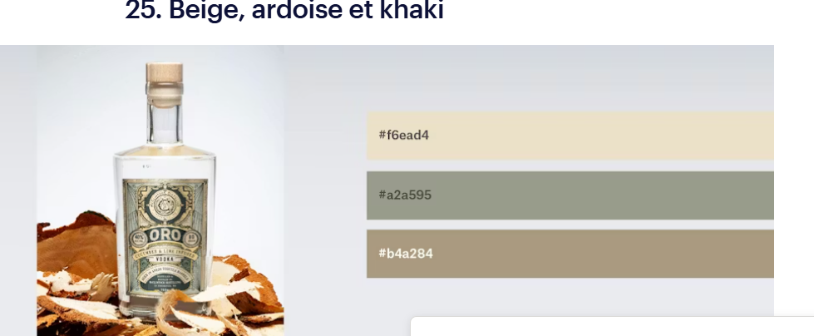
 |  |  |  |  |  |  |  |  |  |  |  |  |  |  |  |  |  |  |  |  |  |  |  |  |  |  |  |  |  |  |  |  |  |  |  |  |  |  |  |  |  |  |  |  |  |  |  |  |  |  |  |  |  |  |  | 1
 |  |  |  |  |  | #f6ead4 beige |  |  |  |  |  |  |  |  |  |  |  |  |  |  |  |  |  |  |  |  |  |  |  |  |  |  |  |  |  |  |  |  |  |  |  |  |  |  |  |  |  |  |  |  |  |  |  |  |  | 1
 |  |  |  |  |  | #a2a595 ardoise |  |  |  |  |  |  |  |  |  |  |  |  |  |  |  |  |  |  |  |  |  |  |  |  |  |  |  |  |  |  |  |  |  |  |  |  |  |  |  |  |  |  |  |  |  |  |  |  |  | 1
 |  |  |  |  |  | #b4a284 khaki |  |  |  |  |  |  |  |  |  |  |  |  |  |  |  |  |  |  |  |  |  |  |  |  |  |  |  |  |  |  |  |  |  |  |  |  |  |  |  |  |  |  |  |  |  |  |  |  |  | 1
 |  |  |  |  |  |  |  |  |  |  |  |  |  |  |  |  |  |  |  |  |  |  |  |  |  |  |  |  |  |  |  |  |  |  |  |  |  |  |  |  |  |  |  |  |  |  |  |  |  |  |  |  |  |  |  | 1
 |  |  |  |  |  |  |  |  |  |  |  |  |  |  |  |  |  |  |  |  |  |  |  |  |  |  |  |  |  |  |  |  |  |  |  |  |  |  |  |  |  |  |  |  |  |  |  |  |  |  |  |  |  |  |  | 1
 |  |  |  |  |  |  |  |  |  |  |  |  |  |  |  |  |  |  |  |  |  |  |  |  |  |  |  |  |  |  |  |  |  |  |  |  |  |  |  |  |  |  |  |  |  |  |  |  |  |  |  |  |  |  |  | 1
 |  |  |  |  |  |  |  |  |  |  |  |  |  |  |  |  |  |  |  |  |  |  |  |  |  |  |  |  |  |  |  |  |  |  |  |  |  |  |  |  |  |  |  |  |  |  |  |  |  |  |  |  |  |  |  | 1
 |  |  |  |  |  |  |  |  |  |  |  |  |  |  |  |  |  |  |  |  |  |  |  |  |  |  |  |  |  |  |  |  |  |  |  |  |  |  |  |  |  |  |  |  |  |  |  |  |  |  |  |  |  |  |  | 1
 |  |  |  |  |  |  |  |  |  |  |  |  |  |  |  |  |  |  |  |  |  |  |  |  |  |  |  |  |  |  |  |  |  |  |  |  |  |  |  |  |  |  |  |  |  |  |  |  |  |  |  |  |  |  |  | 1
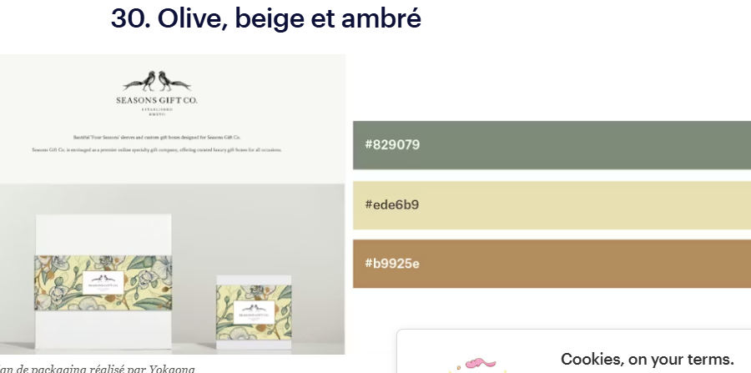
 |  |  |  |  |  |  |  |  |  |  |  |  |  |  |  |  |  |  |  |  |  |  |  |  |  |  |  |  |  |  |  |  |  |  |  |  |  |  |  |  |  |  |  |  |  |  |  |  |  |  |  |  |  |  |  | 1
 |  |  |  |  |  |  |  |  |  |  |  |  |  |  |  |  |  |  |  |  |  |  |  |  |  |  |  |  |  |  |  |  |  |  |  |  |  |  |  |  |  |  |  |  |  |  |  |  |  |  |  |  |  |  |  | 1
 |  |  |  |  |  | #829079 olive |  |  |  |  |  |  |  |  |  |  |  |  |  |  |  |  |  |  |  |  |  |  |  |  |  |  |  |  |  |  |  |  |  |  |  |  |  |  |  |  |  |  |  |  |  |  |  |  |  | 1
 |  |  |  |  |  | #ede6b9 beige |  |  |  |  |  |  |  |  |  |  |  |  |  |  |  |  |  |  |  |  |  |  |  |  |  |  |  |  |  |  |  |  |  |  |  |  |  |  |  |  |  |  |  |  |  |  |  |  |  | 1
 |  |  |  |  |  | #b9925e ambré |  |  |  |  |  |  |  |  |  |  |  |  |  |  |  |  |  |  |  |  |  |  |  |  |  |  |  |  |  |  |  |  |  |  |  |  |  |  |  |  |  |  |  |  |  |  |  |  |  | 1
 |  |  |  |  |  |  |  |  |  |  |  |  |  |  |  |  |  |  |  |  |  |  |  |  |  |  |  |  |  |  |  |  |  |  |  |  |  |  |  |  |  |  |  |  |  |  |  |  |  |  |  |  |  |  |  | 1
 |  |  |  |  |  |  |  |  |  |  |  |  |  |  |  |  |  |  |  |  |  |  |  |  |  |  |  |  |  |  |  |  |  |  |  |  |  |  |  |  |  |  |  |  |  |  |  |  |  |  |  |  |  |  |  | 1
 |  |  |  |  |  |  |  |  |  |  |  |  |  |  |  |  |  |  |  |  |  |  |  |  |  |  |  |  |  |  |  |  |  |  |  |  |  |  |  |  |  |  |  |  |  |  |  |  |  |  |  |  |  |  |  | 1
 |  |  |  |  |  |  |  |  |  |  |  |  |  |  |  |  |  |  |  |  |  |  |  |  |  |  |  |  |  |  |  |  |  |  |  |  |  |  |  |  |  |  |  |  |  |  |  |  |  |  |  |  |  |  |  | 1
 |  |  |  |  |  |  |  |  |  |  |  |  |  |  |  |  |  |  |  |  |  |  |  |  |  |  |  |  |  |  |  |  |  |  |  |  |  |  |  |  |  |  |  |  |  |  |  |  |  |  |  |  |  |  |  | 1
 |  |  |  |  |  |  |  |  |  |  |  |  |  |  |  |  |  |  |  |  |  |  |  |  |  |  |  |  |  |  |  |  |  |  |  |  |  |  |  |  |  |  |  |  |  |  |  |  |  |  |  |  |  |  |  | 1
 |  |  |  |  |  |  |  |  |  |  |  |  |  |  |  |  |  |  |  |  |  |  |  |  |  |  |  |  |  |  |  |  |  |  |  |  |  |  |  |  |  |  |  |  |  |  |  |  |  |  |  |  |  |  |  | 1
 |  |  |  |  |  |  |  |  |  |  |  |  |  |  |  |  |  |  |  |  |  |  |  |  |  |  |  |  |  |  |  |  |  |  |  |  |  |  |  |  |  |  |  |  |  |  |  |  |  |  |  |  |  |  |  | 1
 |  |  |  |  |  | # |  |  |  |  |  |  |  |  |  |  |  |  |  |  |  |  |  |  |  |  |  |  |  |  |  |  |  |  |  |  |  |  |  |  |  |  |  |  |  |  |  |  |  |  |  |  |  |  |  | 1
 |  |  |  |  |  | # |  |  |  |  |  |  |  |  |  |  |  |  |  |  |  |  |  |  |  |  |  |  |  |  |  |  |  |  |  |  |  |  |  |  |  |  |  |  |  |  |  |  |  |  |  |  |  |  |  | 1
 |  |  |  |  |  | # |  |  |  |  |  |  |  |  |  |  |  |  |  |  |  |  |  |  |  |  |  |  |  |  |  |  |  |  |  |  |  |  |  |  |  |  |  |  |  |  |  |  |  |  |  |  |  |  |  | 1
 |  |  |  |  |  | # |  |  |  |  |  |  |  |  |  |  |  |  |  |  |  |  |  |  |  |  |  |  |  |  |  |  |  |  |  |  |  |  |  |  |  |  |  |  |  |  |  |  |  |  |  |  |  |  |  | 1
 |  |  |  |  |  |  |  |  |  |  |  |  |  |  |  |  |  |  |  |  |  |  |  |  |  |  |  |  |  |  |  |  |  |  |  |  |  |  |  |  |  |  |  |  |  |  |  |  |  |  |  |  |  |  |  | 1
 |  |  |  |  |  |  |  |  |  |  |  |  |  |  |  |  |  |  |  |  |  |  |  |  |  |  |  |  |  |  |  |  |  |  |  |  |  |  |  |  |  |  |  |  |  |  |  |  |  |  |  |  |  |  |  | 1
 |  |  |  |  |  |  |  |  |  |  |  |  |  |  |  |  |  |  |  |  |  |  |  |  |  |  |  |  |  |  |  |  |  |  |  |  |  |  |  |  |  |  |  |  |  |  |  |  |  |  |  |  |  |  |  | 1
 |  |  |  |  |  |  |  |  |  |  |  |  |  |  |  |  |  |  |  |  |  |  |  |  |  |  |  |  |  |  |  |  |  |  |  |  |  |  |  |  |  |  |  |  |  |  |  |  |  |  |  |  |  |  |  | FIN
1 | 1 | 1 | 1 | 1 | 1 | 1 | 1 | 1 | 1 | 1 | 1 | 1 | 1 | 1 | 1 | 1 | 1 | 1 | 1 | 1 | 1 | 1 | 1 | 1 | 1 | 1 | 1 | 1 | 1 | 1 | 1 | 1 | 1 | 1 | 1 | 1 | 1 | 1 | 1 | 1 | 1 | 1 | 1 | 1 | 1 | 1 | 1 | 1 | 1 | 1 | 1 | 1 | 1 | 1 | 1 | BE302 |  | BG302

Transmission des savoirs.2025
A1 |  | C | D | E | F | G | H | I | J | K | L | M | N | O | P | Q | R | S | T |  | V | W | X | Y | Z | AA | AB | AC | AD | AE | AF | AG | AH | AI | AJ |  | AL | AM | AN | AO | AP | AQ | AR | AS | AT | AU | AV | AW | AX | AY | AZ |  |  |  | 1 | BE | BF
 |  | 13 | 21 | 13 | 13 | 13 | 13 | 16 | 18 | 16 | 16 | 18 | 16 | 16 | 16 | 11 | 11 | 11 | 11 |  | 13 | 21 | 13 | 13 | 13 | 13 | 16 | 18 | 16 | 16 | 18 | 16 | 16 | 16 | 11 |  | 13 | 21 | 13 | 13 | 13 | 13 | 16 | 18 | 16 | 16 | 18 | 16 | 16 | 16 | 11 |  |  |  | 1 | Ce document est composé de : This document is composed of: Este documento se compone de:
 |  | 13 | 21 | 13 | 13 | 13 | 13 | 16 | 18 | 16 | 16 | 18 | 16 | 16 | 16 | 11 | 11 | 11 | 11 |  | 13 | 21 | 13 | 13 | 13 | 13 | 16 | 18 | 16 | 16 | 18 | 16 | 16 | 16 | 11 |  | 13 | 21 | 13 | 13 | 13 | 13 | 16 | 18 | 16 | 16 | 18 | 16 | 16 | 16 | 11 |  |  |  | 1 | 13668 | cellules entre -cells -celdas A1 et BD244
 |  | Auteur : Joel Leboucher • Rochefort sur Mer | Date : 22 Janvier 2026 | heure : 10h07 |  |  |  |  |  |  |  |  |  |  |  |  |  |  |  |  |  |  |  |  |  |  |  |  |  |  |  |  |  |  |  |  |  |  |  |  |  |  |  |  |  |  |  |  |  |  |  |  |  |  |  |  | 1 | 1427 | avec valeurs ou texte-with values or text-con valores o texto
 |  |  |  |  |  |  |  |  |  |  |  |  |  |  |  |  |  |  |  |  |  |  |  |  |  |  |  |  |  |  |  |  |  |  |  |  |  |  |  |  |  |  |  |  |  |  |  |  |  |  |  |  | Fin du document cellule >End of the “cell” document >Fin del documento “celda” > | BD244 | 1 | 12241 | cellules vides - empty cells - celdas vacías
 |  | Transmission des savoirs faire |  |  |  |  |  |  |  |  |  |  |  |  |  |  |  |  |  |  | 🇬🇧 Passing on Know-How |  |  |  |  |  |  |  |  |  |  |  |  |  |  |  | 🇪🇸 Transmisión del Saber Hacer |  |  |  |  |  |  |  |  |  |  |  |  |  |  |  |  |  | 1 | 238 | lignes - rows - filas
 |  | Madame..Monsieur….Bonjour |  |  |  |  |  |  |  |  |  |  |  |  |  |  |  |  |  |  | Dear Sir or Madam, |  |  |  |  |  |  |  |  |  |  |  |  |  |  |  | Señora, Señor: |  |  |  |  |  |  |  |  |  |  |  |  |  |  |  |  |  | 1 | 56 | colonnes - columns - columnas
 |  | Sur ce site, vous trouverez des exemples d’utilitaires issus de l’UPRT, fondés sur l’expérience et les savoir-faire de la restauration collective, |  |  |  |  |  |  |  |  |  |  |  |  |  |  |  |  |  |  | On this site, you’ll find a selection of tools from UPRT, based on the experience and expertise of collective |  |  |  |  |  |  |  |  |  |  |  |  |  |  |  | En este sitio encontrará ejemplos de herramientas procedentes del UPRT, basadas en la experiencia y los conocimientos de la restauración colectiva, |  |  |  |  |  |  |  |  |  |  |  |  |  |  |  |  |  | 1
 |  | et adaptables à la restauration commerciale. |  |  |  |  |  |  |  |  |  |  |  |  |  |  |  |  |  |  | catering professionals, and adaptable to commercial food service. |  |  |  |  |  |  |  |  |  |  |  |  |  |  |  | y adaptables a la restauración comercial. |  |  |  |  |  |  |  |  |  |  |  |  |  |  |  |  |  | 1
 |  |  |  |  |  |  |  |  |  |  |  |  |  |  |  |  |  |  |  |  |  |  |  |  |  |  |  |  |  |  |  |  |  |  |  |  |  |  |  |  |  |  |  |  |  |  |  |  |  |  |  |  |  |  | 1
 |  | L’objectif de ces documents est bien sûr de pouvoir les utiliser, mais surtout de nourrir la réflexion grâce à des exemples concrets |  |  |  |  |  |  |  |  |  |  |  |  |  |  |  |  |  |  | The purpose of these documents is, of course, to be used — but more importantly, to encourage critical thinking through practical examples, |  |  |  |  |  |  |  |  |  |  |  |  |  |  |  | El objetivo de estos documentos no es solo que se utilicen, sino también alimentar la reflexión mediante ejemplos concretos |  |  |  |  |  |  |  |  |  |  |  |  |  |  |  |  |  | 1
 |  | et de développer la capacité à penser, analyser et maîtriser ce que l’on fait. |  |  |  |  |  |  |  |  |  |  |  |  |  |  |  |  |  |  | and to help develop the ability to think, analyze, and truly understand what we do. |  |  |  |  |  |  |  |  |  |  |  |  |  |  |  | , y fomentar la capacidad de pensar, analizar y dominar lo que se hace. |  |  |  |  |  |  |  |  |  |  |  |  |  |  |  |  |  | 1
 |  |  |  |  |  |  |  |  |  |  |  |  |  |  |  |  |  |  |  |  |  |  |  |  |  |  |  |  |  |  |  |  |  |  |  |  |  |  |  |  |  |  |  |  |  |  |  |  |  |  |  |  |  |  | 1
 |  | Un jeune en formation (CFA, lycée hôtelier, etc.) ou un professionnel en activité n’a pas toujours le temps d’apprendre les bases d’un tableur s’il n’a pas été initié. |  |  |  |  |  |  |  |  |  |  |  |  |  |  |  |  |  |  | A young person in training (CFA, hospitality school, etc.) or an active professional often lacks time to learn spreadsheet basics if they haven't been introduced to them before. |  |  |  |  |  |  |  |  |  |  |  |  |  |  |  | Un joven en formación (CFA, escuela de hostelería, etc.) o un profesional en activo no siempre tiene tiempo para aprender los fundamentos de una hoja de cálculo si nunca se le ha enseñado. |  |  |  |  |  |  |  |  |  |  |  |  |  |  |  |  |  | 1
 |  | En revanche, en partant de modèles existants, il peut progressivement apprendre à découper, coller, mettre en forme, utiliser formules et fonctions. |  |  |  |  |  |  |  |  |  |  |  |  |  |  |  |  |  |  | However, starting from ready-made templates, they can gradually learn to break things down, copy, format, and use formulas and functions. |  |  |  |  |  |  |  |  |  |  |  |  |  |  |  | Sin embargo, a partir de modelos ya hechos, puede aprender poco a poco a estructurar, copiar, dar formato y utilizar fórmulas y funciones. |  |  |  |  |  |  |  |  |  |  |  |  |  |  |  |  |  | 1
 |  |  |  |  |  |  |  |  |  |  |  |  |  |  |  |  |  |  |  |  |  |  |  |  |  |  |  |  |  |  |  |  |  |  |  |  |  |  |  |  |  |  |  |  |  |  |  |  |  |  |  |  |  |  | 1
 |  | C’est pourquoi j’invite l’internaute à télécharger sur son disque dur les documents disponibles sur la page d'archives de ce site, |  |  |  |  |  |  |  |  |  |  |  |  |  |  |  |  |  |  | That’s why I encourage visitors to download these materials onto their hard drive, |  |  |  |  |  |  |  |  |  |  |  |  |  |  |  | Por eso animo a los usuarios a descargar estos documentos en su disco duro, para crearse una “webteca” o biblioteca personal, |  |  |  |  |  |  |  |  |  |  |  |  |  |  |  |  |  | 1
 |  | afin de se constituer une “webthèque” ou “nethèque” personnelle, à consulter et exploiter au moment opportun. |  |  |  |  |  |  |  |  |  |  |  |  |  |  |  |  |  |  | to build their own “web library” — a personal resource they can consult and use when the time is right. |  |  |  |  |  |  |  |  |  |  |  |  |  |  |  | que puedan consultar y aprovechar cuando lo necesiten. |  |  |  |  |  |  |  |  |  |  |  |  |  |  |  |  |  | 1
 |  |  |  |  |  |  |  |  |  |  |  |  |  |  |  |  |  |  |  |  |  |  |  |  |  |  |  |  |  |  |  |  |  |  |  |  |  |  |  |  |  |  |  |  |  |  |  |  |  |  |  |  |  |  | 1
 |  | Tendez la main, partagez vos savoir-faire : vos essais, vos erreurs et votre ténacité |  |  |  |  |  |  |  |  |  |  |  |  |  |  |  |  |  |  | Reach out, share your know-how: your attempts, mistakes, and determination are stepping stones |  |  |  |  |  |  |  |  |  |  |  |  |  |  |  | Tiende la mano, comparte tus saberes: tus intentos, tus errores y tu perseverancia son impulsores |  |  |  |  |  |  |  |  |  |  |  |  |  |  |  |  |  | 1
 |  | sont des tremplins pour celles et ceux qui veulent progresser. |  |  |  |  |  |  |  |  |  |  |  |  |  |  |  |  |  |  | for those who want to grow. |  |  |  |  |  |  |  |  |  |  |  |  |  |  |  | para quienes desean avanzar.
 |  | Avec vos exemples, chacun pourra avancer à son rythme, avec confiance et gagner en autonomie. |  |  |  |  |  |  |  |  |  |  |  |  |  |  |  |  |  |  | Through your examples, everyone can move forward at their own pace, with confidence, and gain autonomy. |  |  |  |  |  |  |  |  |  |  |  |  |  |  |  | Con tu ejemplo, cada persona podrá progresar a su ritmo, con confianza y ganar en autonomía.

 |  | Partager ses savoir-faire, c’est une façon de rendre hommage à celles et ceux qui nous ont transmis les leurs, |  |  |  |  |  |  |  |  |  |  |  |  |  |  |  |  |  |  | Sharing your know-how is a way to pay tribute to those who passed theirs on to us — |  |  |  |  |  |  |  |  |  |  |  |  |  |  |  | Compartir tus saberes es una forma de rendir homenaje a quienes nos transmitieron los suyos,
 |  | parfois dans le silence ou l’exigence, et grâce à qui nous avançons aujourd’hui. |  |  |  |  |  |  |  |  |  |  |  |  |  |  |  |  |  |  | sometimes in silence, sometimes with high expectations — and thanks to whom we move forward today. |  |  |  |  |  |  |  |  |  |  |  |  |  |  |  | a veces en silencio, a veces con exigencia, y gracias a quienes seguimos avanzando hoy.

 |  | Sincères salutations Joël Leboucher 21/10/2025 |  |  |  |  |  |  |  |  |  |  |  |  |  |  |  |  |  |  | Best regards,Joël Leboucher — October 21, 2025 |  |  |  |  |  |  |  |  |  |  |  |  |  |  |  | Atentamente,Joël Leboucher — 21 de octubre de 2025 |  |  |  |  |  |  |  |  |  |  |  |  |  |  |  |  |  | 1
 |  |  |  |  |  |  |  |  |  |  |  |  |  |  |  |  |  |  |  |  |  |  |  |  |  |  |  |  |  |  |  |  |  |  |  |  |  |  |  |  |  |  |  |  |  |  |  |  |  |  |  |  |  |  | 1
 |  | Adresse PC | D:\Données\1.UPRT\0-UPRT.fait\1-UPRT.FR-SITE-WEB\ff-fiches-fabrications\ff.fiches.fabrication.2023\UPRT.23.aout\[ff.DES_.COULEURS.POUR_.VOS_.DOCUMENTS-2.xlsx]Couleurs.pour.vos.documents |  |  |  |  |  |  |  |  |  |  |  |  |  |  |  |  |  |  |  |  |  |  |  |  |  |  |  |  |  |  |  |  |  |  |  |  |  |  |  |  |  |  |  |  |  |  |  |  |  |  |  | 1
 |  |  |  |  |  |  |  |  |  |  |  |  |  |  |  |  |  |  |  |  |  |  |  |  |  |  |  |  |  |  |  |  |  |  |  |  |  |  |  |  |  |  |  |  |  |  |  |  |  |  |  |  |  |  | 1
 |  |  |  |  |  |  |  | Everything un utilitaire de recherche gratuit pour indexer et rechercher vos fichiers | https://everything.fr.softonic.com/ |  |  |  |  |  |  |  |  |  |  |  |  |  |  |  |  |  |  |  |  |  |  |  |  |  |  |  |  |  |  |  |  |  |  |  |  |  |  |  |  |  |  |  |  |  | 1
 |  |  |  |  |  |  |  |  |  |  |  |  |  |  |  |  |  |  |  |  |  |  |  |  |  |  |  |  |  |  |  |  |  |  |  |  |  |  |  |  |  |  |  |  |  |  |  |  |  |  |  |  |  |  | 1
1 |  | Pour faire court voici quelques petits exemples |  |  |  |  |  |  |  |  |  |  |  |  |  |  |  |  |  |  |  |  |  |  |  |  |  |  |  |  |  |  |  |  |  |  |  |  |  |  |  |  |  |  |  |  |  |  |  |  |  |  |  |  | 1
 |  |  | sur cette page vous avez déjà des formules à récupérer et des liens à visiter |  |  |  |  |  |  |  |  |  |  |  |  |  |  |  |  |  |  |  |  |  |  |  |  |  |  |  |  |  |  |  |  |  |  |  |  |  |  |  |  |  |  |  |  |  |  |  |  |  |  |  | 1
1 | 1 | Utilitaires à copier dans vos documents puis ajustez la largeur des colonnes comme indiqué dans les cellules de couleur en bas de chaque tableau |  |  |  |  |  |  |  |  |  |  |  |  |  |  | 1 | 1 |  |  |  |  |  |  |  |  |  |  |  |  |  |  |  |  |  |  |  |  |  |  |  |  |  |  |  |  |  |  |  |  |  |  |  |  | 1
 |  | les cellules grises vous indiquent la largeur des colonnes sur votre document et les corrections à apporter |  |  |  |  |  |  |  |  |  |  |  |  |  |  |  |  |  |  |  |  |  |  |  |  |  |  |  |  |  |  |  |  |  |  |  |  |  |  |  |  |  |  |  |  |  |  |  |  |  |  |  |  | 1
 |  | la première colonne de chaque tableau n'a pas de cellule grise volontairement. Cette colonne est fusionnée pour vous faciliter la sélection du tableau - Largeur par défaut 3 |  |  |  |  |  |  |  |  |  |  |  |  |  |  |  |  |  |  |  |  |  |  |  |  |  |  |  |  |  |  |  |  |  |  |  |  |  |  |  |  |  |  |  |  |  |  |  |  |  |  |  |  | 1
 |  |  |  |  |  |  |  |  |  |  |  |  |  |  |  |  |  |  |  |  |  |  |  |  |  |  |  |  |  |  |  |  |  |  |  |  |  |  |  |  |  |  |  |  |  |  |  |  |  |  |  |  |  |  | 1
 | ICI | Pourquoi une cellule ICI > pour sélectionner le tableau en se déportant vers la droite et vous pouvez le coller dans une autre feuille |  |  |  |  |  |  |  |  |  |  |  |  |  |  |  |  |  |  |  |  |  |  |  |  |  |  |  |  |  |  |  |  |  |  |  |  |  |  |  |  |  |  |  |  |  |  |  |  |  |  |  |  | 1
 | 1 | 1 | 1 | 1 | 1 | 1 | 1 |  |  |  |  |  |  |  |  |  |  |  |  |  |  |  |  |  |  |  |  |  |  |  |  |  |  |  |  |  |  |  |  |  |  |  |  |  |  |  |  |  |  |  |  |  |  |  | 1
 | ICI | Quelques liens hypertexte internes exemple de formules |  |  |  |  |  |  |  |  |  |  |  |  |  |  |  |  |  |  |  |  |  |  |  |  |  |  |  |  |  |  |  |  |  |  |  |  |  |  |  |  |  |  |  |  |  |  |  |  |  |  |  |  | 1
 |  |  |  |  |  |  |  |  |  |  |  |  | Pour modifier une formule > dans la barre de formule supprimez le = |  |  |  |  |  |  |  |  |  |  |  |  |  |  |  |  |  |  |  |  |  |  |  |  |  |  |  |  |  |  |  |  |  |  |  |  |  |  |  |  |  | 1
 | Quelques liens hypertexte internes exemple de formules | C43 | 🔍 | =UNICAR(128269) |  |  |  |  | 1 |  |  |  | la formule devient texte et se modifie comme du texte |  |  |  |  |  |  |  |  |  |  |  |  |  |  |  |  |  |  |  |  |  |  |  |  |  |  |  |  |  |  |  |  |  |  |  |  |  |  |  |  |  | 1
 |  | Un lien Hypertexte commence toujours par : LIEN_HYPERTEXTE("#" c25 par exemple |  |  |  |  |  |  | 1 |  |  |  | lorsque vous avez fini remettez un = devant positionnez vous à la fin de la formule |  |  |  |  |  |  |  |  |  |  |  |  |  |  |  |  |  |  |  |  |  |  |  |  |  |  |  |  |  |  |  |  |  |  |  |  |  |  |  |  |  | 1
 |  | Mettre seulement le dièse "#" entre 2 guillemets pour ne pas figer la cellule de destination |  |  |  |  |  |  | 1 |  |  |  | et appuyez sur Entrée |  |  |  |  |  |  |  |  |  |  |  |  |  |  |  |  |  |  |  |  |  |  |  |  |  |  |  |  |  |  |  |  |  |  |  |  |  |  |  |  |  | 1
 |  | les mises à jours seront automatiques lorsque vous collerez votre tableau dans une autre feuille |  |  |  |  |  |  | 1 |  |  |  | Vous avez une autre option pour figer la formule > saisissez un ' apostrophe devant = |  |  |  |  |  |  |  |  |  |  |  |  |  |  |  |  |  |  |  |  |  |  |  |  |  |  |  |  |  |  |  |  |  |  |  |  |  |  |  |  |  | 1
 |  |  |  |  |  |  |  |  | 1 |  |  |  | vous obtenez le même résultat MAIS cet ' est plus difficile à identifier en cas d'erreur |  |  |  |  |  |  |  |  |  |  |  |  |  |  |  |  |  |  |  |  |  |  |  |  |  |  |  |  |  |  |  |  |  |  |  |  |  |  |  |  |  | 1
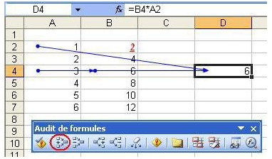
 |  | Exemples de formules nomades vous indiquez une bonne fois pour toutes l'emplacement de la cellule de destination |  |  |  |  |  |  | 1 | 1 | 1 |  |  |  |  |  |  |  |  |  |  |  |  |  |  |  |  |  |  |  |  |  |  |  |  |  |  |  |  |  |  |  |  |  |  |  |  |  |  |  |  |  |  |  | 1
 |  |  |  |  |  |  |  |  | 1 | 1 | 1 |  | Combiner les Prénoms et Noms |  | A vous d'imaginer d'autres utilisations possibles |  |  |  |  |  |  |  |  |  |  |  |  |  |  |  |  |  |  |  |  |  |  |  |  |  |  |  |  |  |  |  |  |  |  |  |  |  |  |  | 1
 |  | Affichage |  | Détail de la formule saisie |  |  |  |  | 1 | 1 | 1 |  | Prénom | Nom | Combinaison | Formules utilisées pour afficher ces résultats |  |  |  |  |  |  |  |  |  |  |  |  |  |  |  |  |  |  |  |  |  |  |  |  |  |  |  |  |  |  |  |  |  |  |  |  |  |  | 1
 |  | #C43 | =LIEN_HYPERTEXTE("#"&ADRESSE(LIGNE(C43);COLONNE(C43);4)) |  |  |  |  |  | 1 | 1 | 1 |  | Robert | Spière | Robert Spière | =N51 & " " & O51 |  |  |  |  |  |  |  |  |  |  |  |  |  |  |  |  |  |  |  |  |  |  |  |  |  |  |  |  |  |  |  |  |  |  |  |  |  |  | 1
 |  |  |  |  |  |  |  |  | 1 | 1 | 1 |  | Guillaume | Tell | Guillaume Tell | =CONCAT(N52;" ";O52) |  |  |  |  |  |  |  |  |  |  |  |  |  |  |  |  |  |  |  |  |  |  |  |  |  |  |  |  |  |  |  |  |  |  |  |  |  |  | 1
 |  |  |  |  |  |  |  |  | 1 | 1 | 1 |  |  |  |  |  |  |  |  |  |  |  |  |  |  |  |  |  |  |  |  |  |  |  |  |  |  |  |  |  |  |  |  |  |  |  |  |  |  |  |  |  |  |  | 1
 |  | 🔗 Lien | =LIEN_HYPERTEXTE("#"&ADRESSE(LIGNE(C43);COLONNE(C43);4);" 🔗 Lien") |  |  |  |  |  | 1 | 1 | 1 |  | Prénom et Nom | Extraire les Noms et Prénoms |  | Formules utilisées pour afficher ces résultats |  |  |  |  |  |  |  |  |  |  |  |  |  |  |  |  |  |  |  |  |  |  |  |  |  |  |  |  |  |  |  |  |  |  |  |  |  |  | 1
 |  |  |  |  |  |  |  |  | 1 | 1 | 1 |  | Guillaume Tell | Guillaume | FORMULETEXTE(O42) |  |  |  |  |  |  |  |  |  |  |  |  |  |  |  |  |  |  |  |  |  |  |  |  |  |  |  |  |  |  |  |  |  |  |  |  |  |  |  | 1
 |  |  |  |  |  |  |  |  | 1 | 1 | 1 |  | Guillaume Tell | Tell | =DROITE(N56;NBCAR(N56)-CHERCHE(" ";N56)) |  |  |  |  |  |  |  |  |  |  |  |  |  |  |  |  |  |  |  |  |  |  |  |  |  |  |  |  |  |  |  |  |  |  |  |  |  |  |  | 1
 |  | 🔗 ICI | =LIEN_HYPERTEXTE("#"&ADRESSE(LIGNE(C43);COLONNE(C43);4);" 🔗 ICI") |  |  |  |  |  | 1 | 1 | 1 |  | Guillaume,Tell | Guillaume | =GAUCHE(N57;CHERCHE(",";N57)-1) |  |  |  |  |  |  |  |  |  |  |  |  |  |  |  |  |  |  |  |  |  |  |  |  |  |  |  |  |  |  |  |  |  |  |  |  |  |  |  | 1
 |  |  |  |  |  |  |  |  | 1 | 1 | 1 |  | 1 | Tell | =DROITE(N57;NBCAR(N57)-CHERCHE(",";N57)) |  |  |  |  |  |  |  |  |  |  |  |  |  |  |  |  |  |  |  |  |  |  |  |  |  |  |  |  |  |  |  |  |  |  |  |  |  |  |  | 1
 |  |  |  |  |  |  |  |  |  |  |  |  | 1 | indiquez entre les guillemets " , "que vous voulez supprimer la virgule de séparation |  |  |  |  |  |  |  |  |  |  |  |  |  |  |  |  |  |  |  |  |  |  |  |  |  |  |  |  |  |  |  |  |  |  |  |  |  |  |  |  | 1
 |  | 🔗 C43 | =LIEN_HYPERTEXTE("#"&ADRESSE(LIGNE(C43);COLONNE(C43);4);" 🔗 "&ADRESSE(LIGNE(C43);COLONNE(C43);4)) |  |  |  |  |  |  |  |  |  |  |  |  | Séparer Nom et Prénom et en faire une adresse mail | https://www.youtube.com/watch?v=2TmdhLLUsOQ |  |  |  |  |  |  |  |  |  |  |  |  |  |  |  |  |  |  |  |  |  |  |  |  |  |  |  |  |  |  |  |  |  |  |  |  |  | 1
 |  |  |  |  |  |  |  |  |  |  |  |  |  |  |  |  |  |  |  |  |  |  |  |  |  |  |  |  |  |  |  |  |  |  |  |  |  |  |  |  |  |  |  |  |  |  |  |  |  |  |  |  |  |  | 1
 |  |  |  |  |  |  |  |  |  |  |  |  |  |  |  |  |  |  |  |  |  |  |  |  |  |  |  |  |  |  |  |  |  |  |  |  |  |  |  |  |  |  |  |  |  |  |  |  |  |  |  |  |  |  | 1
 |  | ◀C43 | =LIEN_HYPERTEXTE("#"&ADRESSE(LIGNE(C43);COLONNE(C43);4);"◀"&ADRESSE(LIGNE(C43);COLONNE(C43);4)) |  |  |  |  |  | Largeurs de colonnes figées pour mémoire et Largeurs de colonnes formule pourquoi ? |  |  |  |  |  |  |  |  |  |  |  |  |  |  |  |  |  |  |  |  |  |  |  |  |  |  |  |  |  |  |  |  |  |  |  |  |  |  |  |  |  |  |  |  |  | 1
 |  |  |  |  |  |  |  |  | Lorsque vous Copiez/Collez un document dans une nouvelle feuille |  |  |  |  |  |  |  |  |  |  |  |  |  |  |  |  |  |  |  |  |  |  |  |  |  |  |  |  |  |  |  |  |  |  |  |  |  |  |  |  |  |  |  |  |  | 1
 |  |  |  |  |  |  |  |  | vous n'obtenez pas toujours le même écartement de colonnes pour la taille de police. |  |  |  |  |  |  |  |  |  |  |  |  |  |  |  |  |  |  |  |  |  |  |  |  |  |  |  |  |  |  |  |  |  |  |  |  |  |  |  |  |  |  |  |  |  | 1
 |  | 🔍C43 | =LIEN_HYPERTEXTE("#"&ADRESSE(LIGNE(C43);COLONNE(C43);4);UNICAR(128269)&ADRESSE(LIGNE(C43);COLONNE(C43);4)) |  |  |  |  |  | les formules vous indiquent les nouvelles largeurs et les largeurs figées les corrections à apporter |  |  |  |  |  |  |  |  |  |  |  |  |  |  |  |  |  |  |  |  |  |  |  |  |  |  |  |  |  |  |  |  |  |  |  |  |  |  |  |  |  |  |  |  |  | 1
 |  |  |  |  |  |  |  |  | Excel n'aime pas les cellules vides j'ai donc saisi des valeurs 1 dans certaines cellules |  |  |  |  |  |  |  |  |  |  |  |  |  |  |  |  |  |  |  |  |  |  |  |  |  |  |  |  |  |  |  |  |  |  |  |  |  |  |  |  |  |  |  |  |  | 1
 |  |  |  |  |  |  |  |  | 14 | 14 | 14 | 14 | 14 | 14 | 14 | <Largeurs de colonnes figées pour mémoire |  |  |  |  |  |  |  |  |  |  |  |  |  |  |  |  |  |  |  |  |  |  |  |  |  |  |  |  |  |  |  |  |  |  |  |  |  |  | 1
 |  |  | Pour toutes ces formules remplacez | C43 | par votre N° de Ligne et de Colonne |  |  |  | 18 | 16 | 16 | 18 | 16 | 16 | 16 | <Largeurs de colonnes formule |  |  |  |  |  |  |  |  |  |  |  |  |  |  |  |  |  |  |  |  |  |  |  |  |  |  |  |  |  |  |  |  |  |  |  |  |  |  | 1
 |  | l'avantage de ne pas mettre le nom de la cellule entre guillemets c'est qu'elle se mettra automatiquement à jour lorsque vous copierez votre tableau ailleurs |  |  |  |  |  |  |  |  |  |  |  |  |  |  |  |  |  |  |  |  |  |  |  |  |  |  |  |  |  |  |  |  |  |  |  |  |  |  |  |  |  |  |  |  |  |  |  |  |  |  |  |  | 1
 |  |  |  |  |  |  |  |  | Formats de cellules nombres personnalisées |  |  |  |  |  |  |  |  |  |  |  |  |  |  |  |  |  |  |  |  |  |  |  |  |  |  |  |  |  |  |  |  |  |  |  |  |  |  |  |  |  |  |  |  |  | 1
 |  |  |  |  |  |  |  |  | UNICAR(128269) |  |  |  |  |  | Tableau de bord des ventes et de gestion des stocks | https://www.youtube.com/watch?v=BEAwIv4fIw4 |  |  |  |  |  |  |  |  |  |  |  |  |  |  |  |  |  |  |  |  |  |  |  |  |  |  |  |  |  |  |  |  |  |  |  |  |  |  | 1
 |  | dans les 3 formules suivantes |  |  |  |  |  |  | # ##0" gr" |  |  |  |  |  |  |  |  |  |  |  |  |  |  |  |  |  |  |  |  |  |  |  |  |  |  |  |  |  |  |  |  |  |  |  |  |  |  |  |  |  |  |  |  |  | 1
 |  | Lien incrémenté ne se met pas à jour dans un autre emplacement |  |  |  |  |  |  | # ##0.000" kg" |  |  |  | ICI | Extraire du texte d'une chaine de caractères |  |  |  |  |  |  |  |  |  |  |  |  |  |  |  |  |  |  |  |  |  |  |  |  |  |  |  |  |  |  |  |  |  |  |  |  |  |  |  |  | 1
 |  | formule plus simple MAIS si vous déplacez votre tableau vous devez à chaque fois modifier l'adresse ("# c131"; |  |  |  |  |  |  | de # ##0.000" kg" |  |  |  | 3 |  | Collez votre texte > | qtzt-45221-kiu |  |  |  |  |  |  |  |  |  |  |  |  |  |  |  |  |  |  |  |  |  |  |  |  |  |  |  |  |  |  |  |  |  |  |  |  |  |  | 1
 |  |  |  |  |  |  |  |  | de 0.00" Kg" |  |  |  |  |  |  |  |  |  |  |  |  |  |  |  |  |  |  |  |  |  |  |  |  |  |  |  |  |  |  |  |  |  |  |  |  |  |  |  |  |  |  |  |  |  | 1
 |  |  |  |  |  |  |  |  | 0.000" Kg" |  |  |  |  |  |  | position du premier caractère à extraire | 6 |  |  |  |  |  |  |  |  |  |  |  |  |  |  |  |  |  |  |  |  |  |  |  |  |  |  |  |  |  |  |  |  |  |  |  |  |  | 1
 |  | 🔍 🔗 Lien | =LIEN_HYPERTEXTE("# c131";UNICAR(128269)&" 🔗 Lien") |  |  |  |  |  | 0.000K\g |  |  |  |  |  |  | nombre de caractères à extraire | 4 |  |  |  |  |  |  |  |  |  |  |  |  |  |  |  |  |  |  |  |  |  |  |  |  |  |  |  |  |  |  |  |  |  |  |  |  |  | 1
 |  |  |  |  |  |  |  |  | Poids portion 0.000" Kg" |  |  |  |  |  |  | Résultat | 4522 |  |  |  |  |  |  |  |  |  |  |  |  |  |  |  |  |  |  |  |  |  |  |  |  |  |  |  |  |  |  |  |  |  |  |  |  |  | 1
 |  | 🔍La bas | =LIEN_HYPERTEXTE("#c131";UNICAR(128269)&"La bas") |  |  |  |  |  | # ##0" cl" |  |  |  |  |  |  |  |  |  |  |  |  |  |  |  |  |  |  |  |  |  |  |  |  |  |  |  |  |  |  |  |  |  |  |  |  |  |  |  |  |  |  |  |  |  | 1
 |  |  |  |  |  |  |  |  | 0.00 " cm³" |  |  |  |  | Vous pouvez extraire ce que vous voulez d'une phrase des nombre un prénom etc |  |  |  |  |  |  |  |  |  |  |  |  |  |  |  |  |  |  |  |  |  |  |  |  |  |  |  |  |  |  |  |  |  |  |  |  |  |  |  |  | 1
 |  | 🔗 Cliquez | =LIEN_HYPERTEXTE("# c131";" 🔗 Cliquez") |  |  |  |  |  | 0.000 " dm³" |  |  |  |  |  |  |  |  |  |  |  |  |  |  |  |  |  |  |  |  |  |  |  |  |  |  |  |  |  |  |  |  |  |  |  |  |  |  |  |  |  |  |  |  |  | 1
 |  |  |  |  |  |  |  |  | 0.000" L" |  |  |  |  | 11 | 11 | 11 | 11 | 11 |  |  |  |  |  |  |  |  |  |  |  |  |  |  |  |  |  |  |  |  |  |  |  |  |  |  |  |  |  |  |  |  |  |  |  |  | 1
 |  | Vous pouvez mettre des émotocones dans vos formules entre deux guillemets " " |  |  |  |  |  |  | 0" lignes" |  |  |  |  | 16 | 16 | 11 | 11 | 11 |  |  |  |  |  |  |  |  |  |  |  |  |  |  |  |  |  |  |  |  |  |  |  |  |  |  |  |  |  |  |  |  |  |  |  |  | 1
 |  | "🚲 " " 🤓 " " ✔ " " 🆗 " |  |  |  |  |  |  | 0" jours" |  |  |  |  |  |  |  |  |  |  |  |  |  |  |  |  |  |  |  |  |  |  |  |  |  |  |  |  |  |  |  |  |  |  |  |  |  |  |  |  |  |  |  |  |  | 1
 |  |  |  |  |  |  |  |  | 0" H" |  |  |  |  |  |  |  |  |  |  |  |  |  |  |  |  |  |  |  |  |  |  |  |  |  |  |  |  |  |  |  |  |  |  |  |  |  |  |  |  |  |  |  |  |  | 1
 |  | ➕ ⏮ ➿ ⁉ ⬅ ☺ ✔ ❓ 🆗 🌼 🚲 🤓 🔛 🚐 « |  |  |  |  |  |  | 0" Mx" |  |  |  | Lien > | Voici quelques photos pour aider à estimer les quantités |  |  |  |  |  |  |  |  |  |  |  |  |  |  |  |  |  |  |  |  |  |  |  |  |  |  |  |  |  |  |  |  |  |  |  |  |  |  |  |  | 1
 |  |  |  |  |  |  |  |  | 0.0" %" |  |  |  | Lien > | Visuellement, ça représente quoi 100 calories ? |  |  |  |  |  |  |  |  |  |  |  |  |  |  |  |  |  |  |  |  |  |  |  |  |  |  |  |  |  |  |  |  |  |  |  |  |  |  |  |  | 1
 |  | 🔗 | 🔎# |  |  |  |  |  | N° 0 |  |  |  |  |  |  |  |  |  |  |  |  |  |  |  |  |  |  |  |  |  |  |  |  |  |  |  |  |  |  |  |  |  |  |  |  |  |  |  |  |  |  |  |  |  | 1
 |  |  |  |  |  |  |  |  | Col.0 |  |  |  |  |  |  |  |  |  |  |  |  |  |  |  |  |  |  |  |  |  |  |  |  |  |  |  |  |  |  |  |  |  |  |  |  |  |  |  |  |  |  |  |  |  | 1
 |  | Comment taper sur votre clavier d'ordinateur tous les symboles, emoji, signes, icones ? |  |  |  |  |  |  | 0.0" mm" |  |  |  |  |  |  |  |  |  |  |  |  |  |  |  |  |  |  |  |  |  |  |  |  |  |  |  |  |  |  |  |  |  |  |  |  |  |  |  |  |  |  |  |  |  | 1
 |  |  | http://www.symbole-clavier.com/ |  | https://www.premiers-clics.fr/cours-informatique/windows-les-fonctionnalites-du-clavier/ |  | . |  | 0.00" cm" |  |  |  |  |  |  |  |  |  |  |  |  |  |  |  |  |  |  |  |  |  |  |  |  |  |  |  |  |  |  |  |  |  |  |  |  |  |  |  |  |  |  |  |  |  | 1
 |  | Manuel d’utilisation |  |  |  |  |  |  | 0.00 " cm²" |  |  |  |  |  |  |  |  |  |  |  |  |  |  |  |  |  |  |  |  |  |  |  |  |  |  |  |  |  |  |  |  |  |  |  |  |  |  |  |  |  |  |  |  |  | 1
 |  |  | https://bepo.fr/wiki/Manuel |  | https://bepo.fr/wiki/Menu |  |  |  | Actif;"Actif";"Inactif" |  |  |  |  |  |  |  |  |  |  |  |  |  |  |  |  |  |  |  |  |  |  |  |  |  |  |  |  |  |  |  |  |  |  |  |  |  |  |  |  |  |  |  |  |  | 1
 |  |  |  |  |  |  |  |  | Vrai;"Vrai";"Faux" |  |  |  |  |  |  |  |  |  |  |  |  |  |  |  |  |  |  |  |  |  |  |  |  |  |  |  |  |  |  |  |  |  |  |  |  |  |  |  |  |  |  |  |  |  | 1
 |  |  |  | Liste des fonctions Excel avec une traduction | https://fr.excelfunctions.eu/ |  |  |  |  |  |  |  |  |  |  |  |  |  |  |  |  |  |  |  |  |  |  |  |  |  |  |  |  |  |  |  |  |  |  |  |  |  |  |  |  |  |  |  |  |  |  |  |  |  | 1
 |  |  |  |  |  |  |  |  |  |  |  |  |  |  |  |  |  |  |  |  |  |  |  |  |  |  |  |  |  |  |  |  |  |  |  |  |  |  |  |  |  |  |  |  |  |  |  |  |  |  |  |  |  |  | 1
 |  | Pour vous détendre un peu : Convertir un CD en MP3 avec Windows Media Player |  |  |  |  |  |  |  |  |  |  |  |  |  |  |  |  |  |  |  |  |  |  |  |  |  |  |  |  |  |  |  |  |  |  |  |  |  |  |  |  |  |  |  |  |  |  |  |  |  |  |  |  | 1
 |  |  | https://www.premiers-clics.fr/cours-informatique/windows-convertir-un-cd-en-fichiers-mp3/ |  |  |  | . |  |  |  |  |  |  |  |  |  |  |  |  |  |  |  |  |  |  |  |  |  |  |  |  |  |  |  |  |  |  |  |  |  |  |  |  |  |  |  |  |  |  |  |  |  |  |  | 1
 |  |  |  |  |  |  |  |  |  |  |  |  |  |  |  |  |  |  |  |  |  |  |  |  |  |  |  |  |  |  |  |  |  |  |  |  |  |  |  |  |  |  |  |  |  |  |  |  |  |  |  |  |  |  | 1
1 |  |  |  |  |  |  |  |  | lorsque vous collez ce tableau ailleurs |  |  |  |  | Amusez vous un tableur c'est fait pour ça |  |  |  | 1 |  |  |  |  |  |  |  |  |  |  |  |  |  |  |  |  |  |  |  |  |  |  |  |  |  |  |  |  |  |  |  |  |  |  |  |  | 1
1 |  | Pour obtenir un nombre de plaques gastro à utiliser par exemple |  |  |  |  |  |  | dans les formules avec loupe n'oubliez pas de modifier les adresses > # k93 &" K93" |  |  |  |  | 🛺 | 🚲 |  |  |  |  |  |  |  |  |  |  |  |  |  |  |  |  |  |  |  |  |  |  |  |  |  |  |  |  |  |  |  |  |  |  |  |  |  |  |  | 1
1 |  | si vous utilisez un poids cru vous avez une formule |  |  |  |  | ❹ Kg cru | 2.500 Kg | =SI(H104=D130;E113/(100-F114)*100) |  | 1 | 1 |  |  |  |  |  |  |  |  |  |  |  |  |  |  |  |  |  |  |  |  |  |  |  |  |  |  |  |  |  |  |  |  |  |  |  |  |  |  |  |  |  |  | 1
1 |  | et si vous utilisez un poids cuit vous en avez une autre |  |  |  |  | ❺ Kg cuit | 0.625 Kg | =SI(H113=D130;E113-(E113*F114%)) |  | 1 | 1 |  | 1 |  |  |  |  |  |  |  |  |  |  |  |  |  |  |  |  |  |  |  |  |  |  |  |  |  |  |  |  |  |  |  |  |  |  |  |  |  |  |  |  | 1
1 |  | 1 | 1 | 1 | 1 | 1 | 1 | 1 |  |  | 1 | 1 |  | 🤓 |  |  |  |  |  |  |  |  |  |  |  |  |  |  |  |  |  |  |  |  |  |  |  |  |  |  |  |  |  |  |  |  |  |  |  |  |  |  |  |  | 1
1 | ICI | Nombre de contenants |  |  |  |  | ❻ % de PERTE > | 🔍Cliquez sur les loupes |  | Formules utilisées pour afficher ces résultats |  |  |  |  |  |  |  |  |  |  |  |  |  |  |  |  |  |  |  |  |  |  |  |  |  |  |  |  |  |  |  |  |  |  |  |  |  |  |  |  |  |  |  |  | 1
1 |  |  |  |  | Produit conditionné | CRU- Brut ou à cuire |  | 🔍cellule G107 | CRU- Brut ou à cuire | =SI(F113=D129;"CRU- Brut ou à cuire";"CUIT - Net à servir") |  |  |  |  |  |  |  |  |  |  |  |  |  |  |  |  |  |  |  |  |  |  |  |  |  |  |  |  |  |  |  |  |  |  |  |  |  |  |  |  |  |  |  |  | 1
1 | 3 | Sautés en morceaux service au poids |  |  |  |  |  | 🔍cellule E109 | 46 | =ENT(E119/E113) |  |  |  |  |  |  |  |  |  |  |  |  |  |  |  |  |  |  |  |  |  |  |  |  |  |  |  |  |  |  |  |  |  |  |  |  |  |  |  |  |  |  |  |  | 1
1 |  |  | contenant(s) a prévoir > | 46 | de 1.25 Kg | Plus 1 de | 0.100 Kg | 🔍cellule F109 | de 1.25 Kg | =SI(E109=0;0;SI(E120=0;0;E113)) |  |  |  |  |  |  |  |  |  |  |  |  |  |  |  |  |  |  |  |  |  |  |  |  |  |  |  |  |  |  |  |  |  |  |  |  |  |  |  |  |  |  |  |  | 1
1 |  | Bœuf | Sautés en morceaux service au poids |  |  |  |  | 🔍cellule G109 | Plus 1 de | =SI(F109*E109=0;"1 de";SI(E119=0;0;SI(E113=0;0;SI(F109*E109=E119;"";SI(H109>0;"Plus 1 de"))))) |  |  |  |  |  |  |  |  |  |  |  |  |  |  |  |  |  |  |  |  |  |  |  |  |  |  |  |  |  |  |  |  |  |  |  |  |  |  |  |  |  |  |  |  | 1
1 |  |  |  | ❷ Type de Contenant | GN 1/ 1 = 3 Kg crus |  |  | 🔍cellule H109 | 0.100 Kg | =SI(E113=0;0;SI(F109*E109=E119;"";MOD(E119;E113))) |  |  |  |  |  |  |  |  |  |  |  |  |  |  |  |  |  |  |  |  |  |  |  |  |  |  |  |  |  |  |  |  |  |  |  |  |  |  |  |  |  |  |  |  | 1
1 |  |  |  |  | ▼ ❹ ou ❺ |  |  |  |  |  |  |  |  |  |  |  |  |  |  |  |  |  |  |  |  |  |  |  |  |  |  |  |  |  |  |  |  |  |  |  |  |  |  |  |  |  |  |  |  |  |  |  |  |  | 1
1 |  |  | capacité du contenant ❸ | 1.250 Kg | ❹ Kg cru | 0.625 Kg | ❺ Kg cuit | 🔍cellule G113 | 0.625 Kg | =SI(F113=D129;E113-(E113*F114%);SI(F113=D130;E113/(100-F114)*100)) |  |  |  |  |  |  |  |  |  |  |  |  |  |  |  |  |  |  |  |  |  |  |  |  |  |  |  |  |  |  |  |  |  |  |  |  |  |  |  |  |  |  |  |  | 1
1 |  |  |  | ❻ % de PERTE > | 50% |  |  | 🔍cellule E114 | ❻ % de PERTE > | =SI(F116=D130;"❻ % de BONI >";SI(F116=D129;"❻ % de PERTE >";SI(ESTVIDE(F114);0))) |  |  |  |  |  |  |  |  |  |  |  |  |  |  |  |  |  |  |  |  |  |  |  |  |  |  |  |  |  |  |  |  |  |  |  |  |  |  |  |  |  |  |  |  | 1
1 |  |  |  |  |  |  |  |  |  |  |  |  |  |  |  |  |  |  |  |  |  |  |  |  |  |  |  |  |  |  |  |  |  |  |  |  |  |  |  |  |  |  |  |  |  |  |  |  |  |  |  |  |  |  | 1
1 |  |  | Grammage p.p.❼ | 0.048 Kg | ❹ Kg cru | 0.024 Kg | ❺ Kg cuit | 🔍cellule G116 | 0.024 Kg | =SI(F116=D129;E116-(E116*F114%);SI(F116=D130;E116/(100-F114)*100)) |  |  |  |  |  |  |  |  |  |  |  |  |  |  |  |  |  |  |  |  |  |  |  |  |  |  |  |  |  |  |  |  |  |  |  |  |  |  |  |  |  |  |  |  | 1
1 |  |  | Effectif ❽ | 1200 | couverts |  |  |  |  |  |  |  |  |  |  |  |  |  |  |  |  |  |  |  |  |  |  |  |  |  |  |  |  |  |  |  |  |  |  |  |  |  |  |  |  |  |  |  |  |  |  |  |  |  | 1
1 |  |  |  |  |  |  |  |  |  |  |  |  |  |  |  |  |  |  |  |  |  |  |  |  |  |  |  |  |  |  |  |  |  |  |  |  |  |  |  |  |  |  |  |  |  |  |  |  |  |  |  |  |  |  | 1
1 |  |  | A conditionner | 57.6 Kg | ❹ Kg cru | 28.8 Kg | ❺ Kg cuit | 🔍cellule E119 | 57.6 Kg | =SI(E113=0;0;E116*E117) |  |  |  |  |  |  |  |  |  |  |  |  |  |  |  |  |  |  |  |  |  |  |  |  |  |  |  |  |  |  |  |  |  |  |  |  |  |  |  |  |  |  |  |  | 1
1 |  |  | Total contenants > | 47 | 1 cont.pour > | 26.0 |  | 🔍cellule E120 | 47 | =SI(E113=0;0;SI(MOD(E119;E113)>MOD(E119;E113)/2;ENT(E119/E113)+1;ENT(E119/E113))) |  |  |  |  |  |  |  |  |  |  |  |  |  |  |  |  |  |  |  |  |  |  |  |  |  |  |  |  |  |  |  |  |  |  |  |  |  |  |  |  |  |  |  |  | 1
1 |  |  |  |  |  |  |  | 🔍cellule G120 | 26.0 | =SI(ESTVIDE(E116);0;E113/E116) |  |  |  |  |  |  |  |  |  |  |  |  |  |  |  |  |  |  |  |  |  |  |  |  |  |  |  |  |  |  |  |  |  |  |  |  |  |  |  |  |  |  |  |  | 1
1 |  | un contenant* peut être une panière - un sachet - une plaque gastro - une louche - une barquette etc.. |  |  |  |  |  |  |  |  |  |  |  |  |  |  |  |  |  |  |  |  |  |  |  |  |  |  |  |  |  |  |  |  |  |  |  |  |  |  |  |  |  |  |  |  |  |  |  |  |  |  |  |  | 1
1 |  |  |  |  |  |  |  |  |  |  |  |  |  |  |  |  |  |  |  |  |  |  |  |  |  |  |  |  |  |  |  |  |  |  |  |  |  |  |  |  |  |  |  |  |  |  |  |  |  |  |  |  |  |  | 1
1 |  | Saisissez vos valeurs dans les cellules fond de couleur et collez ❹ Kg cru ou ❺ Kg cuit |  |  |  |  |  |  |  |  |  |  |  |  |  |  |  |  |  |  |  |  |  |  |  |  |  |  |  |  |  |  |  |  |  |  |  |  |  |  |  |  |  |  |  |  |  |  |  |  |  |  |  |  | 1
1 |  | LÉGENDE |  |  |  |  |  |  |  |  |  |  |  |  |  |  |  |  |  |  |  |  |  |  |  |  |  |  |  |  |  |  |  |  |  |  |  |  |  |  |  |  |  |  |  |  |  |  |  |  |  |  |  |  | 1
1 |  | ❶ FAMILLE et NOM DU PLAT |  |  | ❻ % de PERTE |  |  |  |  |  |  |  |  |  |  |  |  |  |  |  |  |  |  |  |  |  |  |  |  |  |  |  |  |  |  |  |  |  |  |  |  |  |  |  |  |  |  |  |  |  |  |  |  |  | 1
1 |  | ❷ Type de Contenant |  |  | ❻ % de BONI > |  |  |  |  |  |  |  |  |  |  |  |  |  |  |  |  |  |  |  |  |  |  |  |  |  |  |  |  |  |  |  |  |  |  |  |  |  |  |  |  |  |  |  |  |  |  |  |  |  | 1
1 |  | ❸ capacité du contenant* |  |  | ❻ Foisonnement |  |  |  |  |  |  |  |  |  |  |  |  |  |  |  |  |  |  |  |  |  |  |  |  |  |  |  |  |  |  |  |  |  |  |  |  |  |  |  |  |  |  |  |  |  |  |  |  |  | 1
1 |  |  | ❹ Kg cru |  | ❼ Grammage p.p. |  |  |  |  |  |  |  |  |  |  |  |  |  |  |  |  |  |  |  |  |  |  |  |  |  |  |  |  |  |  |  |  |  |  |  |  |  |  |  |  |  |  |  |  |  |  |  |  |  | 1
1 |  |  | ❺ Kg cuit |  | ❽ Saisissez vos effectifs |  |  |  |  |  |  |  |  |  |  |  |  |  |  |  |  |  |  |  |  |  |  |  |  |  |  |  |  |  |  |  |  |  |  |  |  |  |  |  |  |  |  |  |  |  |  |  |  |  | 1
1 |  |  |  | Collez ❹ Kg cru ou ❺ Kg cuit |  | Cellule > | F113 |  |  |  |  |  |  |  |  |  |  |  |  |  |  |  |  |  |  |  |  |  |  |  |  |  |  |  |  |  |  |  |  |  |  |  |  |  |  |  |  |  |  |  |  |  |  |  | 1
1 |  | CRU moins % Perte = CUIT |  |  | CUIT + % boni = CRU |  |  |  |  |  |  |  |  |  |  |  |  |  |  |  |  |  |  |  |  |  |  |  |  |  |  |  |  |  |  |  |  |  |  |  |  |  |  |  |  |  |  |  |  |  |  |  |  |  | 1
1 |  | 11 | 11 | 11 | 11 | 11 | 11 | <Largeurs de colonnes figées pour mémoire |  |  |  |  |  |  |  |  |  |  |  |  |  |  |  |  |  |  |  |  |  |  |  |  |  |  |  |  |  |  |  |  |  |  |  |  |  |  |  |  |  |  |  |  |  |  | 1
1 |  | 13 | 21 | 13 | 13 | 13 | 13 | <Largeurs de colonnes formule |  |  |  |  |  |  |  |  |  |  |  |  |  |  |  |  |  |  |  |  |  |  |  |  |  |  |  |  |  |  |  |  |  |  |  |  |  |  |  |  |  |  |  |  |  |  | 1
 |  |  |  |  |  |  |  |  | 1 | lorsque vous collez ce tableau ailleurs |  |  |  |  |  |  |  |  |  |  |  |  |  |  |  |  |  |  |  |  |  |  |  |  |  |  |  |  |  |  |  |  |  |  |  |  |  |  |  |  |  |  |  |  | 1
 | Utilitaire pour le foisionnement en + ou - pour légumes secs et céréales etc… |  |  |  |  |  |  | Cliquez sur les ◀ |  | dans les formules avec loupe n'oubliez pas de modifier les adresses > # k93 &" K93" |  |  |  |  |  |  |  |  |  |  |  |  |  |  |  |  |  |  |  |  |  |  |  |  |  |  |  |  |  |  |  |  |  |  |  |  |  |  |  |  |  |  |  |  | 1
1 | ICI | Nombre de contenants |  |  |  |  | ❻ Foisonnement | cellules |  |  | Formules utilisées pour afficher ces résultats |  |  |  |  |  |  |  |  |  |  |  |  |  |  |  |  |  |  |  |  |  |  |  |  |  |  |  |  |  |  |  |  |  |  |  |  |  |  |  |  |  |  |  | 1
 |  |  |  |  | Produit conditionné > | CUIT - Net à servir |  | ◀G138 | CUIT - Net à servir | =SI(F144=D160;"CRU- Brut ou à cuire";"CUIT - Net à servir") |  |  |  |  |  |  |  |  |  |  |  |  |  |  |  |  |  |  |  |  |  |  |  |  |  |  |  |  |  |  |  |  |  |  |  |  |  |  |  |  |  |  |  |  | 1
 | 3 | Semoule (poids cru) |  |  |  |  |  | ◀E140 | 5 | =ENT(E150/E144) |  |  |  |  |  |  |  |  |  |  |  |  |  |  |  |  |  |  |  |  |  |  |  |  |  |  |  |  |  |  |  |  |  |  |  |  |  |  |  |  |  |  |  |  | 1
 |  |  | contenant(s) a prévoir > | 5 | de 1.00 Kg |  |  | ◀F140 | de 1.00 Kg | =SI(E140=0;0;SI(E151=0;0;E144)) |  |  |  |  |  |  |  |  |  |  |  |  |  |  |  |  |  |  |  |  |  |  |  |  |  |  |  |  |  |  |  |  |  |  |  |  |  |  |  |  |  |  |  |  | 1
 |  | Féculent | Semoule (poids cru) |  |  |  |  | ◀G140 |  | =SI(F140*E140=0;"1 de";SI(E150=0;0;SI(E144=0;0;SI(F140*E140=E150;"";SI(H140>0;"Plus 1 de"))))) |  |  |  |  |  |  |  |  |  |  |  |  |  |  |  |  |  |  |  |  |  |  |  |  |  |  |  |  |  |  |  |  |  |  |  |  |  |  |  |  |  |  |  |  | 1
 |  |  |  | ❷ Type de Contenant | GN 1/ 1 = 3 Kg crus |  |  | ◀H140 |  | =SI(E144=0;0;SI(F140*E140=E150;"";MOD(E150;E144))) |  |  |  |  |  |  |  |  |  |  |  |  |  |  |  |  |  |  |  |  |  |  |  |  |  |  |  |  |  |  |  |  |  |  |  |  |  |  |  |  |  |  |  |  | 1
 |  |  |  |  | ▼ ❹ ou ❺ |  |  |  |  |  |  |  |  |  |  |  |  |  |  |  |  |  |  |  |  |  |  |  |  |  |  |  |  |  |  |  |  |  |  |  |  |  |  |  |  |  |  |  |  |  |  |  |  |  | 1
 |  |  | capacité du contenant ❸ | 1.000 Kg | ❺ Kg cuit | 0.500 Kg | ❹ Kg cru | ◀G146 | 0.500 Kg | =SI(F144=D160;E144*F145;SI(F144=D161;E144/F145)) |  |  |  |  |  |  |  |  |  |  |  |  |  |  |  |  |  |  |  |  |  |  |  |  |  |  |  |  |  |  |  |  |  |  |  |  |  |  |  |  |  |  |  |  | 1
 |  |  |  | ❻ Foisonnement | 2 | cuit / par | 2 | ◀G145 | cuit / par | =SI(F144=D160;"cru X par";"cuit / par") |  |  |  |  |  |  |  |  |  |  |  |  |  |  |  |  |  |  |  |  |  |  |  |  |  |  |  |  |  |  |  |  |  |  |  |  |  |  |  |  |  |  |  |  | 1
 |  |  |  |  |  |  |  |  |  |  |  |  |  |  |  |  |  |  |  |  |  |  |  |  |  |  |  |  |  |  |  |  |  |  |  |  |  |  |  |  |  |  |  |  |  |  |  |  |  |  |  |  |  |  | 1
 |  |  | Grammage p.p.❼ | 0.050 Kg | ❺ Kg cuit | 0.025 Kg | ❹ Kg cru | ◀G147 | 0.025 Kg | =SI(F144=D160;E147*F145;SI(F144=D161;E147/F145)) |  |  |  |  |  |  |  |  |  |  |  |  |  |  |  |  |  |  |  |  |  |  |  |  |  |  |  |  |  |  |  |  |  |  |  |  |  |  |  |  |  |  |  |  | 1
 |  |  | Effectif ❽ | 100 | couverts |  |  | ◀H147 | ❹ Kg cru | =SI(F147=D160;D161;D160) |  |  |  |  |  |  |  |  |  |  |  |  |  |  |  |  |  |  |  |  |  |  |  |  |  |  |  |  |  |  |  |  |  |  |  |  |  |  |  |  |  |  |  |  | 1
 |  |  |  |  |  |  |  |  |  |  |  |  |  |  |  |  |  |  |  |  |  |  |  |  |  |  |  |  |  |  |  |  |  |  |  |  |  |  |  |  |  |  |  |  |  |  |  |  |  |  |  |  |  |  | 1
 |  |  | A conditionner | 5.0 Kg | ❺ Kg cuit | 2.5 Kg | ❹ Kg cru | ◀E150 | 5.0 Kg | =SI(E144=0;0;E147*E148) |  | G150 | =SI(E144=0;0;G147*E148) |  |  |  |  |  |  |  |  |  |  |  |  |  |  |  |  |  |  |  |  |  |  |  |  |  |  |  |  |  |  |  |  |  |  |  |  |  |  |  |  |  | 1
 |  |  | Total contenants > | 5 | 1 cont.pour > | 20.0 |  | ◀E151 | 5 | =SI(E144=0;0;SI(MOD(E150;E144)>MOD(E150;E144)/2;ENT(E150/E144)+1;ENT(E150/E144))) |  |  |  |  |  |  |  |  |  |  |  |  |  |  |  |  |  |  |  |  |  |  |  |  |  |  |  |  |  |  |  |  |  |  |  |  |  |  |  |  |  |  |  |  | 1
 |  |  |  |  |  |  |  | ◀G151 | 20.0 | =SI(ESTVIDE(E147);0;E144/E147) |  |  |  |  |  |  |  |  |  |  |  |  |  |  |  |  |  |  |  |  |  |  |  |  |  |  |  |  |  |  |  |  |  |  |  |  |  |  |  |  |  |  |  |  | 1
 |  | un contenant* peut être une panière - un sachet - une plaque gastro - une louche - une barquette etc.. |  |  |  |  |  |  |  |  |  |  |  |  |  |  |  |  |  |  |  |  |  |  |  |  |  |  |  |  |  |  |  |  |  |  |  |  |  |  |  |  |  |  |  |  |  |  |  |  |  |  |  |  | 1
 |  |  |  |  |  |  |  |  |  |  |  |  |  |  |  |  |  |  |  |  |  |  |  |  |  |  |  |  |  |  |  |  |  |  |  |  |  |  |  |  |  |  |  |  |  |  |  |  |  |  |  |  |  |  | 1
 |  | Saisissez vos valeurs dans les cellules fond de couleur et collez ❹ Kg cru ou ❺ Kg cuit |  |  |  |  |  |  |  |  |  |  |  |  |  |  |  |  |  |  |  |  |  |  |  |  |  |  |  |  |  |  |  |  |  |  |  |  |  |  |  |  |  |  |  |  |  |  |  |  |  |  |  |  | 1
 |  | LÉGENDE |  |  |  |  |  |  |  |  |  |  |  |  |  |  |  |  |  |  |  |  |  |  |  |  |  |  |  |  |  |  |  |  |  |  |  |  |  |  |  |  |  |  |  |  |  |  |  |  |  |  |  |  | 1
 |  | ❶ FAMILLE et NOM DU PLAT |  |  | ❻ Foisonnement |  |  |  |  |  |  |  |  |  |  |  |  |  |  |  |  |  |  |  |  |  |  |  |  |  |  |  |  |  |  |  |  |  |  |  |  |  |  |  |  |  |  |  |  |  |  |  |  |  | 1
 |  | ❷ Type de Contenant |  |  | ❼ Grammage p.p. |  |  |  |  |  |  |  |  |  |  |  |  |  |  |  |  |  |  |  |  |  |  |  |  |  |  |  |  |  |  |  |  |  |  |  |  |  |  |  |  |  |  |  |  |  |  |  |  |  | 1
 |  | ❸ capacité du contenant* |  |  | ❽ Saisissez vos effectifs |  |  |  |  |  |  |  |  |  |  |  |  |  |  |  |  |  |  |  |  |  |  |  |  |  |  |  |  |  |  |  |  |  |  |  |  |  |  |  |  |  |  |  |  |  |  |  |  |  | 1
 |  |  | ❹ Kg cru |  |  |  |  |  |  |  |  |  |  |  |  |  |  |  |  |  |  |  |  |  |  |  |  |  |  |  |  |  |  |  |  |  |  |  |  |  |  |  |  |  |  |  |  |  |  |  |  |  |  |  | 1
 |  |  | ❺ Kg cuit |  |  |  |  |  |  |  |  |  |  |  |  |  |  |  |  |  |  |  |  |  |  |  |  |  |  |  |  |  |  |  |  |  |  |  |  |  |  |  |  |  |  |  |  |  |  |  |  |  |  |  | 1
 |  |  |  | Collez ❹ Kg cru ou ❺ Kg cuit |  | Cellule > | F144 |  |  |  |  |  |  |  |  |  |  |  |  |  |  |  |  |  |  |  |  |  |  |  |  |  |  |  |  |  |  |  |  |  |  |  |  |  |  |  |  |  |  |  |  |  |  |  | 1
 |  | CRU Multiplié = CUIT |  |  | CUIT Divisé = CRU |  |  |  |  |  |  |  |  |  |  |  |  |  |  |  |  |  |  |  |  |  |  |  |  |  |  |  |  |  |  |  |  |  |  |  |  |  |  |  |  |  |  |  |  |  |  |  |  |  | 1
 |  | 12 | 11 | 11 | 11 | 11 | 11 | <Largeurs de colonnes figées pour mémoire |  |  |  |  |  |  |  |  |  |  |  |  |  |  |  |  |  |  |  |  |  |  |  |  |  |  |  |  |  |  |  |  |  |  |  |  |  |  |  |  |  |  |  |  |  |  | 1
 |  | 13 | 21 | 13 | 13 | 13 | 13 | <Largeurs de colonnes formule |  |  |  |  |  |  |  |  |  |  |  |  |  |  |  |  |  |  |  |  |  |  |  |  |  |  |  |  |  |  |  |  |  |  |  |  |  |  |  |  |  |  |  |  |  |  | 1
 |  |  |  |  |  |  |  |  |  |  |  |  |  |  |  |  |  |  |  |  |  |  |  |  |  |  |  |  |  |  |  |  |  |  |  |  |  |  |  |  |  |  |  |  |  |  |  |  |  |  |  |  |  |  | 1
 | ICI | Nombre de contenants |  |  |  |  | Morceaux |  |  |  |  |  |  |  |  |  |  |  |  |  |  |  |  |  |  |  |  |  |  |  |  |  |  |  |  |  |  |  |  |  |  |  |  |  |  |  |  |  |  |  |  |  |  |  | 1
 |  |  |  |  | Produit conditionné | ❹ Cru |  |  |  |  |  |  |  |  |  |  |  |  |  |  |  |  |  |  |  |  |  |  |  |  |  |  |  |  |  |  |  |  |  |  |  |  |  |  |  |  |  |  |  |  |  |  |  |  | 1
 | 3 | Sautés en morceaux service au poids |  |  |  |  |  |  |  |  |  |  |  |  |  |  |  |  |  |  |  |  |  |  |  |  |  |  |  |  |  |  |  |  |  |  |  |  |  |  |  |  |  |  |  |  |  |  |  |  |  |  |  |  | 1
 |  |  | contenant(s) a prévoir > | 86 | GN 1/ 1 = 35 morceaux |  |  |  |  |  |  |  |  |  |  |  |  |  |  |  |  |  |  |  |  |  |  |  |  |  |  |  |  |  |  |  |  |  |  |  |  |  |  |  |  |  |  |  |  |  |  |  |  |  | 1
 |  | 85 | de 21 | Morceaux | Plus 1 de | 15 | Morceaux |  |  |  |  |  |  |  |  |  |  |  |  |  |  |  |  |  |  |  |  |  |  |  |  |  |  |  |  |  |  |  |  |  |  |  |  |  |  |  |  |  |  |  |  |  |  |  | 1
 |  | Morceaux | 1800 | ❹ Cru | 86.40 Kg | ❺ Cuit | 43.20 Kg |  |  |  |  |  |  |  |  |  |  |  |  |  |  |  |  |  |  |  |  |  |  |  |  |  |  |  |  |  |  |  |  |  |  |  |  |  |  |  |  |  |  |  |  |  |  |  | 1
 |  | Bœuf | Sautés en morceaux service au poids |  |  |  |  |  |  |  |  |  |  |  |  |  |  |  |  |  |  |  |  |  |  |  |  |  |  |  |  |  |  |  |  |  |  |  |  |  |  |  |  |  |  |  |  |  |  |  |  |  |  |  | 1
 |  |  |  | ❷ Type de Contenant | GN 1/ 1 = 35 morceaux |  |  |  |  |  |  |  |  |  |  |  |  |  |  |  |  |  |  |  |  |  |  |  |  |  |  |  |  |  |  |  |  |  |  |  |  |  |  |  |  |  |  |  |  |  |  |  |  |  | 1
 |  |  |  | Service de quoi ? > | Morceaux | (Morceaux- Tranches ...?) |  |  |  |  |  |  |  |  |  |  |  |  |  |  |  |  |  |  |  |  |  |  |  |  |  |  |  |  |  |  |  |  |  |  |  |  |  |  |  |  |  |  |  |  |  |  |  |  | 1
 |  |  |  |  |  | ▼ ❹ ou ❺ |  |  |  |  |  |  |  |  |  |  |  |  |  |  |  |  |  |  |  |  |  |  |  |  |  |  |  |  |  |  |  |  |  |  |  |  |  |  |  |  |  |  |  |  |  |  |  |  | 1
 |  |  | capacité du contenant ❸ | 21 | Morceaux | ❹ Cru |  |  |  |  |  |  |  |  |  |  |  |  |  |  |  |  |  |  |  |  |  |  |  |  |  |  |  |  |  |  |  |  |  |  |  |  |  |  |  |  |  |  |  |  |  |  |  |  | 1
 |  |  | Poids Unitaire | 0.048 Kg | ❹ Cru | 0.024 Kg | ❺ Cuit |  |  |  |  |  |  |  |  |  |  |  |  |  |  |  |  |  |  |  |  |  |  |  |  |  |  |  |  |  |  |  |  |  |  |  |  |  |  |  |  |  |  |  |  |  |  |  | 1
 |  |  | ❻ % de PERTE > | 50% |  |  |  |  |  |  |  |  |  |  |  |  |  |  |  |  |  |  |  |  |  |  |  |  |  |  |  |  |  |  |  |  |  |  |  |  |  |  |  |  |  |  |  |  |  |  |  |  |  |  | 1
 |  |  |  |  |  |  |  |  |  |  |  |  |  |  |  |  |  |  |  |  |  |  |  |  |  |  |  |  |  |  |  |  |  |  |  |  |  |  |  |  |  |  |  |  |  |  |  |  |  |  |  |  |  |  | 1
 |  |  | Effectif ❽ | 1200 | couverts |  |  |  |  |  |  |  |  |  |  |  |  |  |  |  |  |  |  |  |  |  |  |  |  |  |  |  |  |  |  |  |  |  |  |  |  |  |  |  |  |  |  |  |  |  |  |  |  |  | 1
 |  |  | Combien p.p.❼ | 1.5 | Morceaux | 0.072 Kg | ❹ Cru |  |  |  |  |  |  |  |  |  |  |  |  |  |  |  |  |  |  |  |  |  |  |  |  |  |  |  |  |  |  |  |  |  |  |  |  |  |  |  |  |  |  |  |  |  |  |  | 1
 |  |  |  |  |  | 0.036 Kg | ❺ Cuit |  |  |  |  |  |  |  |  |  |  |  |  |  |  |  |  |  |  |  |  |  |  |  |  |  |  |  |  |  |  |  |  |  |  |  |  |  |  |  |  |  |  |  |  |  |  |  | 1
 |  |  | A conditionner | 1800 | Morceaux |  |  |  |  |  |  |  |  |  |  |  |  |  |  |  |  |  |  |  |  |  |  |  |  |  |  |  |  |  |  |  |  |  |  |  |  |  |  |  |  |  |  |  |  |  |  |  |  |  | 1
 |  |  |  | 86.40 Kg | ❹ Cru |  |  |  |  |  |  |  |  |  |  |  |  |  |  |  |  |  |  |  |  |  |  |  |  |  |  |  |  |  |  |  |  |  |  |  |  |  |  |  |  |  |  |  |  |  |  |  |  |  | 1
 |  |  |  | 43.20 Kg | ❺ Cuit |  |  |  |  |  |  |  |  |  |  |  |  |  |  |  |  |  |  |  |  |  |  |  |  |  |  |  |  |  |  |  |  |  |  |  |  |  |  |  |  |  |  |  |  |  |  |  |  |  | 1
 |  |  | Total contenants > | 86 | 1 cont.pour > | 14.0 |  |  |  |  |  |  |  |  |  |  |  |  |  |  |  |  |  |  |  |  |  |  |  |  |  |  |  |  |  |  |  |  |  |  |  |  |  |  |  |  |  |  |  |  |  |  |  |  | 1
 |  |  |  |  |  |  |  |  |  |  |  |  |  |  |  |  |  |  |  |  |  |  |  |  |  |  |  |  |  |  |  |  |  |  |  |  |  |  |  |  |  |  |  |  |  |  |  |  |  |  |  |  |  |  | 1
 |  | un contenant* peut être une panière - un sachet - une plaque gastro - une louche - une barquette etc.. |  |  |  |  |  |  |  |  |  |  |  |  |  |  |  |  |  |  |  |  |  |  |  |  |  |  |  |  |  |  |  |  |  |  |  |  |  |  |  |  |  |  |  |  |  |  |  |  |  |  |  |  | 1
 |  |  |  |  |  |  |  |  |  |  |  |  |  |  |  |  |  |  |  |  |  |  |  |  |  |  |  |  |  |  |  |  |  |  |  |  |  |  |  |  |  |  |  |  |  |  |  |  |  |  |  |  |  |  | 1
 |  | Saisissez vos valeurs dans les cellules fond de couleur et collez ❹ Cu ou ❺ Cuit |  |  |  |  |  |  |  |  |  |  |  |  |  |  |  |  |  |  |  |  |  |  |  |  |  |  |  |  |  |  |  |  |  |  |  |  |  |  |  |  |  |  |  |  |  |  |  |  |  |  |  |  | 1
 |  | LÉGENDE |  |  |  |  |  |  |  |  |  |  |  |  |  |  |  |  |  |  |  |  |  |  |  |  |  |  |  |  |  |  |  |  |  |  |  |  |  |  |  |  |  |  |  |  |  |  |  |  |  |  |  |  | 1
 |  | ❶ FAMILLE et NOM DU PLAT |  |  | ❻ % de PERTE |  |  |  |  |  |  |  |  |  |  |  |  |  |  |  |  |  |  |  |  |  |  |  |  |  |  |  |  |  |  |  |  |  |  |  |  |  |  |  |  |  |  |  |  |  |  |  |  |  | 1
 |  | ❷ Type de Contenant |  |  | ❻ % de BONI > |  |  |  |  |  |  |  |  |  |  |  |  |  |  |  |  |  |  |  |  |  |  |  |  |  |  |  |  |  |  |  |  |  |  |  |  |  |  |  |  |  |  |  |  |  |  |  |  |  | 1
 |  | ❸ capacité du contenant* |  |  | ❻ Foisonnement |  |  |  |  |  |  |  |  |  |  |  |  |  |  |  |  |  |  |  |  |  |  |  |  |  |  |  |  |  |  |  |  |  |  |  |  |  |  |  |  |  |  |  |  |  |  |  |  |  | 1
 |  |  |  | ❹ Cru | ❼ Quantité p.p. |  |  |  |  |  |  |  |  |  |  |  |  |  |  |  |  |  |  |  |  |  |  |  |  |  |  |  |  |  |  |  |  |  |  |  |  |  |  |  |  |  |  |  |  |  |  |  |  |  | 1
 |  |  |  | ❺ Cuit | ❽ Saisissez vos effectifs |  |  |  |  |  |  |  |  |  |  |  |  |  |  |  |  |  |  |  |  |  |  |  |  |  |  |  |  |  |  |  |  |  |  |  |  |  |  |  |  |  |  |  |  |  |  |  |  |  | 1
 |  |  | Collez ❹ Cru ou ❺ Cuit Cellule > | G177 |  |  |  |  |  |  |  |  |  |  |  |  |  |  |  |  |  |  |  |  |  |  |  |  |  |  |  |  |  |  |  |  |  |  |  |  |  |  |  |  |  |  |  |  |  |  |  |  |  |  | 1
 |  | CRU moins % Perte = CUIT |  |  | CUIT + % boni = CRU |  |  |  |  |  |  |  |  |  |  |  |  |  |  |  |  |  |  |  |  |  |  |  |  |  |  |  |  |  |  |  |  |  |  |  |  |  |  |  |  |  |  |  |  |  |  |  |  |  | 1
 |  | 12 | 11 | 11 | 11 | 11 | 11 | <Largeurs de colonnes figées pour mémoire |  |  |  |  |  |  |  |  |  |  |  |  |  |  |  |  |  |  |  |  |  |  |  |  |  |  |  |  |  |  |  |  |  |  |  |  |  |  |  |  |  |  |  |  |  |  | 1
 |  | 13 | 21 | 13 | 13 | 13 | 13 | <Largeurs de colonnes formule |  |  |  |  |  |  |  |  |  |  |  |  |  |  |  |  |  |  |  |  |  |  |  |  |  |  |  |  |  |  |  |  |  |  |  |  |  |  |  |  |  |  |  |  |  |  | 1
 |  |  |  |  |  |  |  |  |  |  |  |  |  |  |  |  |  |  |  |  |  |  |  |  |  |  |  |  |  |  |  |  |  |  |  |  |  |  |  |  |  |  |  |  |  |  |  |  |  |  |  |  |  |  | 1
1 | ICI |  |  |  |  |  |  |  |  | Prix D'ACHAT / Prix de VENTE | Bricolage "artisanal " on peut faire plus simple mais c'est "pédagogique" |  |  |  |  |  |  |  |  |  |  |  |  |  |  |  |  |  |  |  |  |  |  |  |  |  |  |  |  |  |  |  |  |  |  |  |  |  |  |  |  |  |  |  | 1
1 | 3 | C204 | < position colonne et n° de ligne |  |  |  |  |  |  |  | 1 | 1 |  |  |  |  |  |  |  |  |  |  |  |  |  |  |  |  |  |  |  |  |  |  |  |  |  |  |  |  |  |  |  |  |  |  |  |  |  |  |  |  |  |  | 1
1 |  |  | PRIX D'ACHAT | 0.44 € |  | PRIX D'ACHAT | 100.00 € |  | PRIX VENTE | 115.00 € | lorsque vous collez ce tableau ailleurs |  |  |  |  |  |  |  |  |  |  |  |  |  |  |  |  |  |  |  |  |  |  |  |  |  |  |  |  |  |  |  |  |  |  |  |  |  |  |  |  |  |  |  | 1
1 |  |  | % d'augmentation | 60.0 % |  | Augmentation | 10.00 € |  | PRIX D'ACHAT | 133.00 € | dans les formules avec loupe n'oubliez pas de modifier les adresses > # k93 &" K93" |  |  |  |  |  |  |  |  |  |  |  |  |  |  |  |  |  |  |  |  |  |  |  |  |  |  |  |  |  |  |  |  |  |  |  |  |  |  |  |  |  |  |  | 1
1 |  |  | Augmentation | 0.26 € |  | PRIX VENTE | 110.00 € |  | Augmentation | -18.00 € | ◀K207 | =SI(K205=0;0;SI(K206=0;0;K205-K206)) |  |  |  |  |  |  |  |  |  |  |  |  |  |  |  |  |  |  |  |  |  |  |  |  |  |  |  |  |  |  |  |  |  |  |  |  |  |  |  |  |  |  | 1
1 |  |  | PRIX VENTE | 0.70 € |  | % d'augmentation | 10.0 % |  | % d'augmentation | -13.5 % | ◀K208 | =SI(K206=0;0;SI(ESTVIDE(K206);0;(K207/K206)*100)) |  |  |  |  |  |  |  |  |  |  |  |  |  |  |  |  |  |  |  |  |  |  |  |  |  |  |  |  |  |  |  |  |  |  |  |  |  |  |  |  |  |  | 1
1 |  |  |  |  |  |  |  |  |  |  | 1 | 1 |  |  |  |  |  |  |  |  |  |  |  |  |  |  |  |  |  |  |  |  |  |  |  |  |  |  |  |  |  |  |  |  |  |  |  |  |  |  |  |  |  |  | 1
1 |  |  | PRIX D'ACHAT | 5.90 € |  | PRIX VENTE | 9.64 € |  | PRIX VENTE | 100.00 € | 1 | 1 |  |  |  |  |  |  |  |  |  |  |  |  |  |  |  |  |  |  |  |  |  |  |  |  |  |  |  |  |  |  |  |  |  |  |  |  |  |  |  |  |  |  | 1
1 |  |  | PRIX VENTE | 9.64 € |  | % d'augmentation | 64% |  | Augmentation | 50.00 € | 1 | 1 |  |  |  |  |  |  |  |  |  |  |  |  |  |  |  |  |  |  |  |  |  |  |  |  |  |  |  |  |  |  |  |  |  |  |  |  |  |  |  |  |  |  | 1
1 |  |  | Augmentation | 3.74 € |  | Augmentation | 3.74 € |  | PRIX D'ACHAT | 50.00 € | ◀E212 | =SI(E210=0;0;SI(E211=0;0;E211-E210)) |  |  |  |  |  |  |  |  |  |  |  |  |  |  |  |  |  |  |  |  |  |  |  |  |  |  |  |  |  |  |  |  |  |  |  |  |  |  |  |  |  |  | 1
1 |  |  | % d'augmentation | 63.5 % |  | PRIX D'ACHAT | 5.90 € |  | % d'augmentation | 100.0 % | ◀E213 | =SI(E210=0;0;SI(ESTVIDE(E210);0;(E212/E210)*100)) |  |  |  |  |  |  |  |  |  |  |  |  |  |  |  |  |  |  |  |  |  |  |  |  |  |  |  |  |  |  |  |  |  |  |  |  |  |  |  |  |  |  | 1
1 |  | Saisissez vos valeurs dans les cellules fond ivoire |  |  |  |  |  |  |  |  | 1 | 1 |  |  |  |  |  |  |  |  |  |  |  |  |  |  |  |  |  |  |  |  |  |  |  |  |  |  |  |  |  |  |  |  |  |  |  |  |  |  |  |  |  |  | 1
 |  | 12 | 11 | 11 | 11 | 11 | 11 | 11 | 11 | 11 | <Largeurs de colonnes figées pour mémoire |  |  |  |  |  |  |  |  |  |  |  |  |  |  |  |  |  |  |  |  |  |  |  |  |  |  |  |  |  |  |  |  |  |  |  |  |  |  |  |  |  |  |  | 1
 |  | 13 | 21 | 13 | 13 | 13 | 13 | 16 | 18 | 16 | <Largeurs de colonnes formule |  |  |  |  |  |  |  |  |  |  |  |  |  |  |  |  |  |  |  |  |  |  |  |  |  |  |  |  |  |  |  |  |  |  |  |  |  |  |  |  |  |  |  | 1
 |  |  |  |  |  |  |  |  |  |  |  | 1 |  |  |  |  |  |  |  |  |  |  |  |  |  |  |  |  |  |  |  |  |  |  |  |  |  |  |  |  |  |  |  |  |  |  |  |  |  |  |  |  |  |  | 1
 | ICI | Aide à la décision en Kg |  |  |  |  |  |  |  | Pourcentages NET / BRUT et BRUT / NET |  | ICI | Décriptage d'une recette par les pourcentages |  |  |  |  |  |  |  |  |  |  |  |  |  |  |  |  |  |  |  |  |  |  |  |  |  |  |  |  |  |  |  |  |  |  |  |  |  |  |  |  |  | 1
 | 3 | C219 |  |  |  |  |  |  |  |  |  | 3 | N219 | < position colonne et n° de ligne |  |  |  |  |  |  |  |  |  |  |  |  |  |  |  |  |  |  |  |  |  |  |  |  |  |  |  |  |  |  |  |  |  |  |  |  |  |  |  |  | 1
 |  |  | POIDS NET | 1.00Kg |  | POIDS NET | 1.00Kg |  | POIDS NET | 1.00Kg |  |  | Nom de la recette > |  | PUNCH |  |  |  |  |  |  |  |  |  |  |  |  |  |  |  |  |  |  |  |  |  |  |  |  |  |  |  |  |  |  |  |  |  |  |  |  |  |  |  | 1
 |  |  | POIDS BRUT | 2.00Kg |  | POIDS de PERTE | 2.00Kg |  | % de PERTE | 50% |  |  |  |  |  |  |  |  |  |  |  |  |  |  |  |  |  |  |  |  |  |  |  |  |  |  |  |  |  |  |  |  |  |  |  |  |  |  |  |  |  |  |  |  | 1
 |  |  | Poids de perte | 1.00Kg |  | Poids brut | 3.00Kg |  | Poids de perte | 1.00Kg |  |  | Total : | 97.0% | Recette incomplète, il manque |  |  |  | 3% |  |  |  |  |  |  |  |  |  |  |  |  |  |  |  |  |  |  |  |  |  |  |  |  |  |  |  |  |  |  |  |  |  |  |  | 1
 |  |  | % de perte | 50.0% |  | % de perte | 66.7% |  | Poids brut | 2.000Kg |  |  |  |  |  |  |  |  |  |  |  |  |  |  |  |  |  |  |  |  |  |  |  |  |  |  |  |  |  |  |  |  |  |  |  |  |  |  |  |  |  |  |  |  | 1
 |  |  | POIDS BRUT | 2.00Kg |  | POIDS BRUT | 2.00Kg |  | POIDS BRUT | 1.00Kg |  |  | Pourcentages |  |  |  | NET | % Perte | BRUT |  |  |  |  |  |  |  |  |  |  |  |  |  |  |  |  |  |  |  |  |  |  |  |  |  |  |  |  |  |  |  |  |  |  |  | 1
 |  |  | POIDS NET | 1.00Kg |  | POIDS de PERTE | 1.00Kg |  | % de PERTE | 50% |  |  | 97% |  |  | POIDS DE LA RECETTE A DÉCRYPTER > | 7.000 Kg | 100% | 6.930Kg |  |  |  |  |  |  |  |  |  |  |  |  |  |  |  |  |  |  |  |  |  |  |  |  |  |  |  |  |  |  |  |  |  |  |  | 1
 |  |  | Poids de perte | 1.00Kg |  | Poids net | 1.00Kg |  | Poids de perte | 0.50Kg |  |  | 12.0% | Rhum |  |  | 0.84 Kg | 0% | 0.84 Kg |  |  |  |  |  |  |  |  |  |  |  |  |  |  |  |  |  |  |  |  |  |  |  |  |  |  |  |  |  |  |  |  |  |  |  | 1
 |  |  | % de perte | 50.0% |  | % de perte | 50.0% |  | Poids net | 0.50Kg |  |  | 8.0% | Sucre de cannes |  |  | 0.56 Kg | 0% | 0.56 Kg |  |  |  |  |  |  |  |  |  |  |  |  |  |  |  |  |  |  |  |  |  |  |  |  |  |  |  |  |  |  |  |  |  |  |  | 1
 |  | Saisissez vos valeurs dans les cellules fond ivoire |  |  |  |  |  |  |  |  |  |  | 20.0% | Jus de pamplemousse |  |  | 1.40 Kg | 0% | 1.40 Kg |  |  |  |  |  |  |  |  |  |  |  |  |  |  |  |  |  |  |  |  |  |  |  |  |  |  |  |  |  |  |  |  |  |  |  | 1
 |  | 8 | 8 | 11 | 8 | 8 | 11 | 8 | 8 | 11 |  |  | 55.0% | Jus d'orange |  |  | 3.85 Kg | 0% | 3.85 Kg |  |  |  |  |  |  |  |  |  |  |  |  |  |  |  |  |  |  |  |  |  |  |  |  |  |  |  |  |  |  |  |  |  |  |  | 1
 |  | 13 | 21 | 13 | 13 | 13 | 13 | 16 | 18 | 16 |  |  | 2.0% | Citron vert |  |  | 0.14 Kg | 50% | 0.28 Kg |  |  |  |  |  |  |  |  |  |  |  |  |  |  |  |  |  |  |  |  |  |  |  |  |  |  |  |  |  |  |  |  |  |  |  | 1
1 | 1 | 1 | 1 | 1 | 1 | 1 | 1 |  |  |  |  |  |  |  |  |  | 0.00 Kg |  | 0.00 Kg |  |  |  |  |  |  |  |  |  |  |  |  |  |  |  |  |  |  |  |  |  |  |  |  |  |  |  |  |  |  |  |  |  |  |  | 1
1 | ICI | conversion : volume Centilitres / poids |  |  |  |  |  |  |  |  |  |  |  |  |  |  | 0.00 Kg |  | 0.00 Kg |  |  |  |  |  |  |  |  |  |  |  |  |  |  |  |  |  |  |  |  |  |  |  |  |  |  |  |  |  |  |  |  |  |  |  | 1
1 | 3 | C233 | < position colonne et n° de ligne |  |  |  |  |  |  |  |  |  |  |  |  |  | 0.00 Kg |  | 0.00 Kg |  |  |  |  |  |  |  |  |  |  |  |  |  |  |  |  |  |  |  |  |  |  |  |  |  |  |  |  |  |  |  |  |  |  |  | 1
1 |  | Volume |  | produit | densité | Poids |  |  |  |  |  |  |  |  |  |  | 0.00 Kg |  | 0.00 Kg |  |  |  |  |  |  |  |  |  |  |  |  |  |  |  |  |  |  |  |  |  |  |  |  |  |  |  |  |  |  |  |  |  |  |  | 1
1 |  | 20 cl | 0.200 L | Eau | 1.0000 | 200 gr | 0.200 Kg |  |  |  |  |  |  |  |  |  | 0.00 Kg |  | 0.00 Kg |  |  |  |  |  |  |  |  |  |  |  |  |  |  |  |  |  |  |  |  |  |  |  |  |  |  |  |  |  |  |  |  |  |  |  | 1
1 |  |  |  | lait entier | 1.0300 | 206 gr | 0.206 Kg |  |  |  |  |  | Saisissez vos valeurs dans les cellules fond jaune |  |  |  |  |  |  |  |  |  |  |  |  |  |  |  |  |  |  |  |  |  |  |  |  |  |  |  |  |  |  |  |  |  |  |  |  |  |  |  |  |  | 1
1 |  |  |  | lait 1/2 écrémé | 1.0150 | 203 gr | 0.203 Kg |  |  |  |  |  |  | Nom de la recette |  | POIDS DE LA RECETTE A DÉCRYPTER |  |  |  |  |  |  |  |  |  |  |  |  |  |  |  |  |  |  |  |  |  |  |  |  |  |  |  |  |  |  |  |  |  |  |  |  |  |  | 1
1 |  |  |  | huile | 0.9200 | 184 gr | 0.184 Kg |  |  |  |  |  |  | liste des produits |  | Pourcentages des produits |  | % Perte |  |  |  |  |  |  |  |  |  |  |  |  |  |  |  |  |  |  |  |  |  |  |  |  |  |  |  |  |  |  |  |  |  |  |  |  | 1
1 |  |  |  | alcool | 0.8000 | 160 gr | 0.160 Kg |  |  |  |  |  | 10 | 10 | 10 | 10 | 13 | 8 | 13 |  |  |  |  |  |  |  |  |  |  |  |  |  |  |  |  |  |  |  |  |  |  |  |  |  |  |  |  |  |  |  |  |  |  |  | 1
1 |  | Saisissez vos valeurs dans la cellule fond jaune encre rouge |  |  |  |  |  |  |  |  |  |  | 16 | 16 | 16 | 11 | 11 | 11 | 11 |  |  |  |  |  |  |  |  |  |  |  |  |  |  |  |  |  |  |  |  |  |  |  |  |  |  |  |  |  |  |  |  |  |  |  | 1
1 |  | 8 | 9 | 11 | 11 | 11 | 11 |  |  |  |  |  |  |  |  |  |  |  |  |  |  |  |  |  |  |  |  |  |  |  |  |  |  |  |  |  |  |  |  |  |  |  |  |  |  |  |  |  |  |  |  |  |  |  | 1
1 |  | 13 | 21 | 13 | 13 | 13 | 13 |  |  |  |  |  |  |  |  |  |  |  |  |  |  |  |  |  |  |  |  |  |  |  |  |  |  |  |  |  |  |  |  |  |  |  |  |  |  |  |  |  |  |  |  |  |  |  | 1
1 | 1 | 1 | 1 | 1 | 1 | 1 | 1 |  |  |  |  |  |  |  |  |  |  |  |  |  |  |  |  |  |  |  |  |  |  |  |  |  |  |  |  |  |  |  |  |  |  |  |  |  |  |  |  |  |  |  |  |  |  |  | FIN
1 | 1 | 1 | 1 | 1 | 1 | 1 | 1 | 1 | 1 | 1 | 1 | 1 | 1 | 1 | 1 | 1 | 1 | 1 | 1 | 1 | 1 | 1 | 1 | 1 | 1 | 1 | 1 | 1 | 1 | 1 | 1 | 1 | 1 | 1 | 1 | 1 | 1 | 1 | 1 | 1 | 1 | 1 | 1 | 1 | 1 | 1 | 1 | 1 | 1 | 1 | 1 | 1 | 1 | 1 | BD244

